第1次
 | Keuwl | Accelerometer | Data | File |  | 2015-04-30 | 2015-07-27
Number | Time(s) | X(g) | Y(g) | Z(g) | R（g） | Theta（deg） | Phi（deg）
1 | 3.7100003 | -0.023435695 | 0.99209034 | -0.0917876 | 0.99660295 | 95.284454 | 91.35322
2 | 3.729 | -0.025387762 | 0.98818463 | -0.08592984 | 0.9922386 | 94.968155 | 91.47168
3 | 3.7810001 | 0.0058593126 | 0.98232687 | -0.0078113796 | 0.9823754 | 90.4556 | 89.65825
4 | 3.7810001 | 0.031247074 | 0.98037326 | 0.046869833 | 0.9819903 | 87.26427 | 88.17445
5 | 3.7890003 | 0.042964146 | 0.97451395 | 0.07421122 | 0.9782794 | 85.64942 | 87.47559
6 | 3.8090003 | 0.025387762 | 0.9725619 | 0.033199143 | 0.97345954 | 88.045586 | 88.50469
7 | 3.8600001 | 0.056634836 | 0.96084327 | -0.0039056898 | 0.9625189 | 90.23249 | 86.626724
8 | 3.8600001 | 0.056634836 | 0.96084327 | 0.033199143 | 0.9630833 | 88.02452 | 86.626724
9 | 3.8700001 | 0.05468277 | 0.9647505 | 0.07225915 | 0.96899694 | 85.72342 | 86.755905
10 | 3.9320002 | 0.042964146 | 0.96279687 | 0.12303468 | 0.9715767 | 82.72487 | 87.44491
11 | 3.9320002 | 0.04101208 | 0.9588912 | 0.08592984 | 0.9636069 | 84.88384 | 87.550934
12 | 3.9320002 | 0.042964146 | 0.9510798 | 0.037106387 | 0.95277256 | 87.76801 | 87.413475
13 | 3.9500003 | 0.042964146 | 0.94522053 | 0.0058593126 | 0.9462146 | 89.6452 | 87.39746
14 | 4.005 | 0.027341384 | 0.9393612 | 0.021482073 | 0.9400045 | 88.6905 | 88.3328
15 | 4.005 | 0.017576382 | 0.9354555 | 0.05858846 | 0.9374532 | 86.416824 | 88.92359
16 | 4.01 | 0.013670692 | 0.9315498 | 0.0820226 | 0.93525374 | 84.96864 | 89.15923
17 | 4.04 | 0.05858846 | 0.92764413 | 0.07225915 | 0.932297 | 85.55474 | 86.38609
18 | 4.05 | 0.025387762 | 0.91397345 | 0.060540527 | 0.9163281 | 86.211784 | 88.40888
19 | 4.0740004 | 0.039058454 | 0.9042084 | 0.025387762 | 0.90540767 | 88.3932 | 87.52657
20 | 4.09 | 0.033199143 | 0.89835066 | 0.0078113796 | 0.89899784 | 89.50215 | 87.88356
21 | 4.111 | 0.025387762 | 0.88077426 | 0.07811691 | 0.884596 | 84.93372 | 88.348946
22 | 4.1590004 | 0.033199143 | 0.8710093 | 0.07811691 | 0.8751352 | 84.87881 | 87.817184
23 | 4.1590004 | 0.017576382 | 0.8514793 | 0.05468277 | 0.8534144 | 86.32624 | 88.81746
24 | 4.171 | 0.039058454 | 0.84952724 | 0.05468277 | 0.8521809 | 86.320915 | 87.367584
25 | 4.195 | 0.013670692 | 0.8299972 | 0.05468277 | 0.8319089 | 86.23113 | 89.05638
26 | 4.211 | 0.019530004 | 0.8163265 | 0.027341384 | 0.8170177 | 88.082245 | 88.6295
27 | 4.2310004 | 0.017576382 | 0.79875016 | 0.04101208 | 0.7999954 | 87.061424 | 88.73942
28 | 4.2660003 | 0.0078113796 | 0.7675031 | 0.062494148 | 0.77008283 | 85.345184 | 89.416885
29 | 4.2710004 | 0.01171707 | 0.74797463 | 0.05858846 | 0.7503572 | 85.52174 | 89.10253
30 | 4.301 | 0.019530004 | 0.7284446 | 0.060540527 | 0.73121685 | 85.2508 | 88.46423
31 | 4.3120003 | 0.01171707 | 0.7069625 | 0.062494148 | 0.70981604 | 84.94898 | 89.050476
32 | 4.34 | 0.025387762 | 0.65618545 | 0.060540527 | 0.65946114 | 84.73266 | 87.78433
33 | 4.352 | 0.019530004 | 0.56049216 | 0.04101208 | 0.5623298 | 85.817566 | 88.00437
34 | 4.393 | 0.0078113796 | 0.41597542 | 0.05858846 | 0.42015374 | 81.98425 | 88.9242
35 | 4.394 | 0.015622759 | 0.4003511 | 0.009765002 | 0.40077478 | 88.603836 | 87.765305
36 | 4.414 | 0.01171707 | 0.3280935 | -0.029293451 | 0.32960695 | 95.09882 | 87.95469
37 | 4.4700003 | 0.021482073 | 0.30075213 | 0.044917766 | 0.30484575 | 81.526855 | 85.91443
38 | 4.471 | 0.013670692 | 0.27145866 | 0.09959898 | 0.2894765 | 69.87522 | 87.11701
39 | 4.4750004 | 0.025387762 | 0.21287021 | 0.115223296 | 0.24338174 | 61.74307 | 83.1988
40 | 4.511 | 0.013670692 | 0.25583434 | 0.17185813 | 0.30850175 | 56.146355 | 86.94127
41 | 4.5140004 | 0.013670692 | 0.23044659 | 0.15623537 | 0.2787508 | 55.910725 | 86.60504
42 | 4.557 | 0.021482073 | 0.19919951 | 0.12108261 | 0.23410024 | 58.853672 | 83.844894
43 | 4.557 | 0.0078113796 | 0.13670537 | 0.17381175 | 0.22126885 | 38.23093 | 86.72966
44 | 4.5730004 | 0.019530004 | 0.08983553 | 0.13670537 | 0.16474284 | 33.920704 | 77.73489
45 | 4.6080003 | 0.017576382 | 0.052729145 | 0.11912899 | 0.13145724 | 25.012098 | 71.56505
46 | 4.6140003 | 0.01171707 | -0.12694037 | 0.15623537 | 0.20164482 | 39.212666 | 275.27368
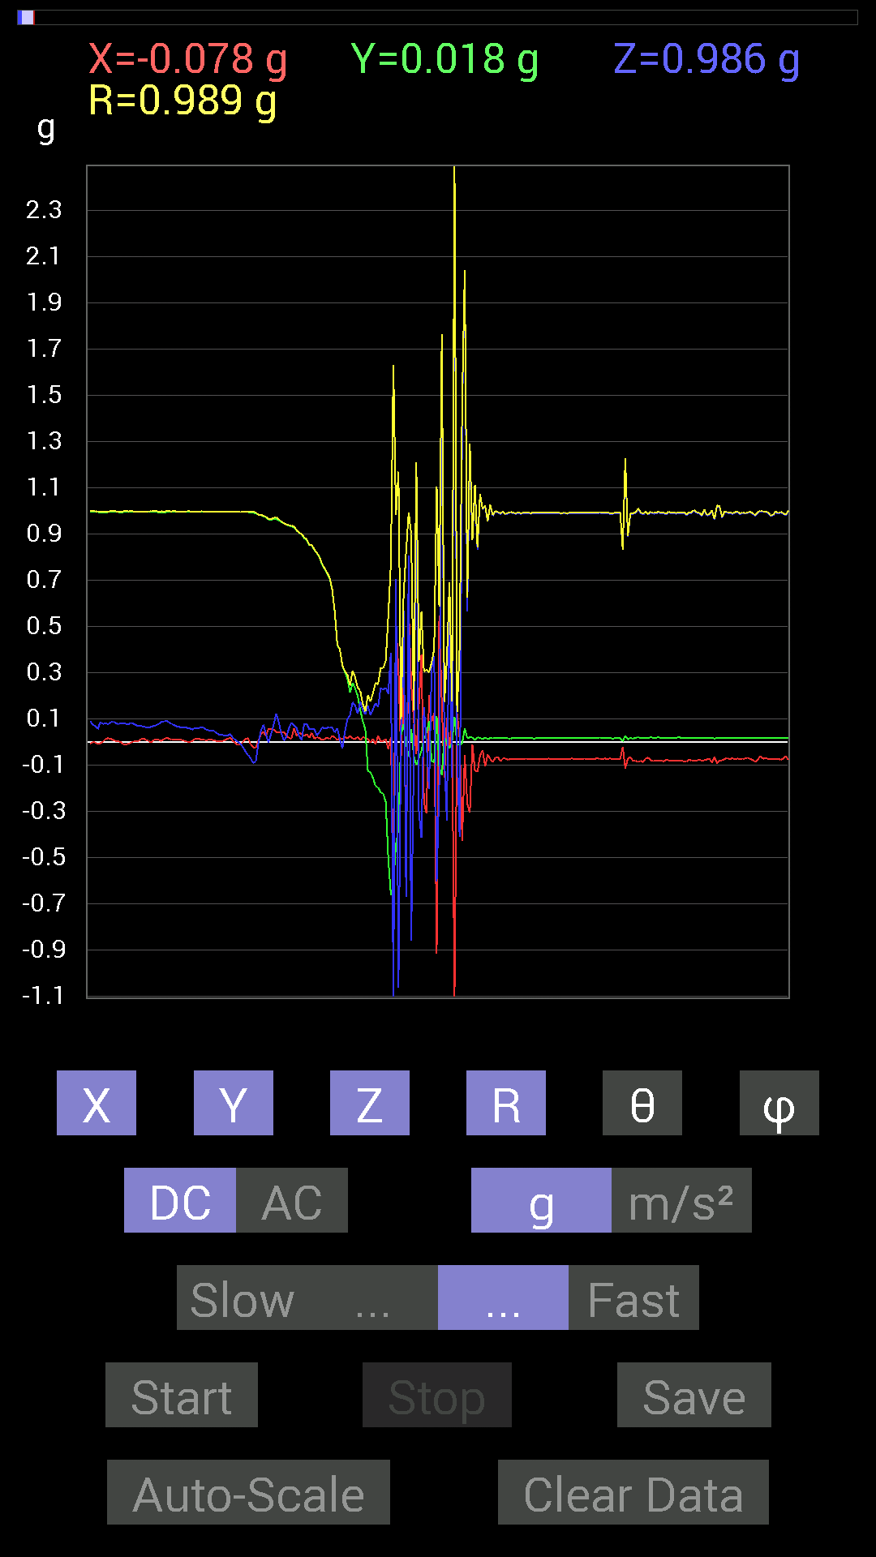
47 | 4.6650004 | -0.0039056898 | -0.13084605 | 0.115223296 | 0.17439137 | 48.645443 | 268.29025
48 | 4.6650004 | 0.013670692 | -0.15623537 | 0.14061105 | 0.21063676 | 48.12157 | 275.00067
49 | 4.675 | -0.009765002 | -0.19138813 | 0.16795245 | 0.25481912 | 48.76838 | 267.0792
50 | 4.7190003 | 0.025387762 | -0.1972459 | 0.15037607 | 0.24932598 | 52.90558 | 277.3343
51 | 4.721 | 0.0019536226 | -0.21872796 | 0.23435228 | 0.3205725 | 43.026096 | 270.51175
52 | 4.735 | 0.0039056898 | -0.22458728 | 0.22458728 | 0.31763837 | 45.00433 | 270.9963
53 | 4.7710004 | 0.01171707 | -0.25974005 | 0.23435228 | 0.3500331 | 47.970387 | 272.58292
54 | 4.775 | -0.031247074 | -0.5038573 | 0.2070109 | 0.5456208 | 67.70321 | 266.4513
55 | 4.826 | 0.019530004 | -0.66204476 | 0.3866804 | 0.76694614 | 59.72294 | 271.6897
56 | 4.826 | -0.5702572 | -0.6190806 | -1.3983008 | 1.6320843 | 148.95447 | 227.35072
57 | 4.8360004 | 0.5194801 | -0.4433168 | 0.7050089 | 0.9815431 | 44.088505 | 319.52304
58 | 4.8970003 | 0.31051713 | -0.37691697 | -1.0623958 | 1.1692615 | 155.31316 | 309.48288
59 | 4.8970003 | -0.06835346 | 0.029293451 | 0.062494148 | 0.097138144 | 49.957672 | 156.80203
60 | 4.8970003 | 0.27536437 | 0.07616484 | 0.5663515 | 0.6343348 | 26.769285 | 15.461262
61 | 4.9170003 | -0.47846955 | -0.009765002 | -0.6718098 | 0.82483745 | 144.53552 | 181.16917
62 | 4.973 | 0.5761165 | -0.062494148 | 0.8065615 | 0.9931552 | 35.69639 | 353.80905
63 | 4.9740005 | 0.25192866 | 0.056634836 | -0.86124426 | 0.8991202 | 163.31035 | 12.669752
64 | 4.979 | 0.097646914 | -0.060540527 | -0.07421122 | 0.13677493 | 122.85938 | 328.20132
65 | 5.057 | -0.05468277 | -0.09959898 | 1.2049606 | 1.2103058 | 5.3868155 | 241.23192
66 | 5.057 | 0.15818743 | -0.070305526 | -0.30075213 | 0.34701294 | 150.07608 | 336.0375
67 | 5.057 | 0.37691697 | -0.039058454 | -0.41597542 | 0.56269664 | 137.66786 | 354.08377
68 | 5.057 | -0.26364574 | 0.015622759 | 0.14842243 | 0.30295604 | 60.665066 | 176.60881
69 | 5.097 | -0.31051713 | 0.037106387 | -0.0039056898 | 0.31275073 | 90.71554 | 173.18555
70 | 5.097 | 0.20115158 | 0.0917876 | -0.20310521 | 0.30023098 | 132.57047 | 24.527718
71 | 5.2040005 | 0.08788191 | -0.083976224 | 0.32028058 | 0.342571 | 20.782839 | 316.30188
72 | 5.2040005 | 0.124988295 | -0.08788191 | 0.37105766 | 0.4012843 | 22.380568 | 324.88812
73 | 5.2040005 | -0.9178791 | 0.111317605 | -0.6054099 | 1.1051763 | 123.215866 | 173.08511
74 | 5.2040005 | 0.5468215 | -0.10936398 | -0.17966951 | 0.58588 | 107.85843 | 348.6901
75 | 5.2040005 | 0.16599882 | -0.14451675 | 1.7517821 | 1.7655541 | 7.161084 | 318.95752
76 | 5.2190003 | -0.15623537 | 0.023435695 | -0.070305526 | 0.17292076 | 113.98996 | 171.4691
77 | 5.2450004 | 0.10350622 | -0.0058593126 | -0.34176418 | 0.3571423 | 163.12517 | 356.76004
78 | 5.2580004 | -0.025387762 | -0.029293451 | 0.6893861 | 0.6904751 | 3.2183235 | 229.0855
79 | 5.2830005 | 0.08007053 | -0.0019536226 | -0.15428175 | 0.17383315 | 152.56422 | 358.60233
80 | 5.2980003 | -1.4744656 | 0.10936398 | 3.263354 | 3.5826652 | 24.373686 | 175.75803
81 | 5.322 | 0.12108261 | -0.01171707 | -0.042964146 | 0.12901244 | 109.45238 | 354.47275
82 | 5.34 | 0.015622759 | -0.013670692 | -0.41206974 | 0.41259232 | 177.11595 | 318.81247
83 | 5.3580003 | -0.42769247 | -0.0058593126 | 1.413925 | 1.4772066 | 16.831318 | 180.7849
84 | 5.3960004 | -0.05858846 | 0.05858846 | 2.040817 | 2.0424984 | 2.3249843 | 135
85 | 5.4 | -0.26755142 | 0.015622759 | 0.5643979 | 0.6247982 | 25.400934 | 176.6582
86 | 5.4360003 | -0.30661142 | 0.019530004 | 1.2537841 | 1.2908782 | 13.768705 | 176.3554
87 | 5.44 | -0.01171707 | 0.019530004 | 0.87296134 | 0.8732584 | 1.4944931 | 120.96175
88 | 5.477 | -0.12303468 | 0.0078113796 | 1.1053616 | 1.1122153 | 6.363993 | 176.3672
89 | 5.4800005 | -0.13084605 | 0.019530004 | 0.8299972 | 0.84047455 | 9.056358 | 171.51074
90 | 5.525 | -0.060540527 | 0.017576382 | 1.0702088 | 1.0720639 | 3.3711557 | 163.81071
91 | 5.525 | -0.035152763 | 0.01171707 | 1.005761 | 1.0064434 | 2.109978 | 161.56581
92 | 5.5420003 | -0.10741191 | 0.017576382 | 1.0174797 | 1.0232844 | 6.105733 | 170.70676
93 | 5.5660005 | -0.05468277 | 0.013670692 | 0.9530319 | 0.9546973 | 3.384776 | 165.96376
94 | 5.5800004 | -0.07421122 | 0.015622759 | 1.0233374 | 1.0261437 | 4.2383604 | 168.11183
95 | 5.6060004 | -0.08788191 | 0.017576382 | 0.97646755 | 0.9805718 | 5.2440386 | 168.69006
96 | 5.623 | -0.06835346 | 0.015622759 | 0.995996 | 0.99846095 | 4.026863 | 167.1257
97 | 5.6470003 | -0.06639984 | 0.017576382 | 0.99209034 | 0.9944653 | 3.960569 | 165.17355
98 | 5.6610003 | -0.083976224 | 0.015622759 | 0.984279 | 0.98797834 | 4.9597783 | 169.46129
99 | 5.6870003 | -0.07225915 | 0.015622759 | 0.99404395 | 0.9967893 | 4.2533517 | 167.80017
100 | 5.702 | -0.07225915 | 0.015622759 | 0.98232687 | 0.9851048 | 4.303887 | 167.80017
101 | 5.727 | -0.07811691 | 0.015622759 | 0.98818463 | 0.9913905 | 4.6089997 | 168.6905
102 | 5.742 | -0.07225915 | 0.013670692 | 0.99209034 | 0.9948123 | 4.239423 | 169.28685
103 | 5.7720003 | -0.07421122 | 0.017576382 | 0.98818463 | 0.99112314 | 4.4131293 | 166.67545
104 | 5.7830005 | -0.07616484 | 0.017576382 | 0.9862326 | 0.9893254 | 4.5316825 | 167.00546
105 | 5.8220005 | -0.07421122 | 0.017576382 | 0.9901383 | 0.993071 | 4.404422 | 166.67545
106 | 5.8220005 | -0.07616484 | 0.017576382 | 0.9862326 | 0.9893254 | 4.5316825 | 167.00546
107 | 5.8760004 | -0.07421122 | 0.015622759 | 0.98818463 | 0.9910904 | 4.3885174 | 168.11183
108 | 5.8760004 | -0.07225915 | 0.015622759 | 0.98818463 | 0.9909462 | 4.278465 | 167.80017
109 | 5.8820004 | -0.07421122 | 0.015622759 | 0.98818463 | 0.9910904 | 4.3885174 | 168.11183

第2次
 | Keuwl | Accelerometer | Data | File |  | 2015-04-30 | 15-08-40
Number | Time(s) | X(g) | Y(g) | Z(g) | R（g） | Theta（deg） | Phi（deg）
1 | 4.873 | 0.0039056898 | 0.99209034 | -0.08007053 | 0.995324 | 94.61424 | 89.77444
2 | 4.8770003 | 0.013670692 | 0.9862326 | -0.08007053 | 0.98957205 | 94.64112 | 89.20584
3 | 4.9350004 | 0.015622759 | 0.984279 | -0.08007053 | 0.98765403 | 94.650154 | 89.09066
4 | 4.9350004 | 0.025387762 | 0.98232687 | -0.037106387 | 0.9833552 | 92.16254 | 88.51955
5 | 4.9360003 | 0.044917766 | 0.97451395 | -0.05468277 | 0.9770799 | 93.20826 | 87.36096
6 | 4.9560003 | 0.056634836 | 0.9725619 | -0.025387762 | 0.9745403 | 91.49278 | 86.66728
7 | 4.998 | 0.033199143 | 0.98232687 | 0.050777078 | 0.98419845 | 87.04266 | 88.06435
8 | 4.998 | 0.046869833 | 0.97841966 | 0.042964146 | 0.9804834 | 87.48853 | 87.25742
9 | 5.017 | -0.017576382 | 0.9667026 | -0.009765002 | 0.9669117 | 90.57865 | 91.041626
10 | 5.0600004 | -0.046869833 | 0.9647505 | -0.07225915 | 0.9685875 | 94.27839 | 92.78137
11 | 5.0600004 | 0.017576382 | 0.9491262 | 0.044917766 | 0.950351 | 87.29094 | 88.93909
12 | 5.076 | 0.029293451 | 0.9413148 | 0.12108261 | 0.9495224 | 82.67372 | 88.217545
13 | 5.097 | -0.023435695 | 0.96084327 | 0.050777078 | 0.9624694 | 86.97584 | 91.39721
14 | 5.135 | -0.021482073 | 0.94522053 | 0.111317605 | 0.95199525 | 83.284996 | 91.30194
15 | 5.137 | -0.0019536226 | 0.9413148 | 0.06444622 | 0.94352037 | 86.08342 | 90.11891
16 | 5.1710005 | -0.01171707 | 0.9354555 | -0.06639984 | 0.9378823 | 94.0598 | 90.71762
17 | 5.1780005 | -0.042964146 | 0.92764413 | 0.017576382 | 0.9288049 | 88.91569 | 92.65178
18 | 5.21 | -0.009765002 | 0.91397345 | 0.0917876 | 0.91862273 | 84.26551 | 90.61213
19 | 5.2170005 | -0.013670692 | 0.91397345 | 0.031247074 | 0.9146096 | 88.042145 | 90.85693
20 | 5.249 | 0.0039056898 | 0.89835066 | 0.08592984 | 0.90245944 | 84.53617 | 89.7509
21 | 5.2570004 | -0.04101208 | 0.89639705 | 0.09374122 | 0.90221786 | 84.036156 | 92.619576
22 | 5.2840004 | 0.048823457 | 0.8475736 | 0.060540527 | 0.8511344 | 85.92115 | 86.703186
23 | 5.2980003 | 0.035152763 | 0.90225637 | -0.04101208 | 0.9038718 | 92.60062 | 87.76883
24 | 5.3180003 | 0.07421122 | 0.8397622 | 0.050777078 | 0.8445627 | 86.55317 | 84.94979
25 | 5.361 | 0.037106387 | 0.8339029 | 0.06444622 | 0.83721215 | 85.58517 | 87.45218
26 | 5.361 | 0.0058593126 | 0.8397622 | 0.042964146 | 0.84088093 | 87.07124 | 89.600235
27 | 5.406 | 0 | 0.79484445 | 0.15428175 | 0.8096793 | 79.015305 | 90
28 | 5.407 | -0.0058593126 | 0.76359737 | 0.056634836 | 0.76571715 | 85.758354 | 90.43964
29 | 5.42 | 0.0058593126 | 0.69719756 | -0.07225915 | 0.7009566 | 95.91693 | 89.51849
30 | 5.4540005 | -0.029293451 | 0.7518803 | -0.023435695 | 0.7528156 | 91.78395 | 92.23113
31 | 5.459 | -0.017576382 | 0.50971663 | 0.0078113796 | 0.5100794 | 89.122536 | 91.97493
32 | 5.5020003 | 0.023435695 | 0.58002216 | 0.070305526 | 0.58473736 | 83.09437 | 87.68623
33 | 5.5020003 | -0.0019536226 | 0.5448694 | 0.042964146 | 0.5465642 | 85.49146 | 90.20543
34 | 5.519 | 0.044917766 | 0.49409232 | 0.06835346 | 0.50081635 | 82.155556 | 84.80554
35 | 5.5490003 | 0.023435695 | 0.4042568 | 0.062494148 | 0.40972954 | 81.2267 | 86.682144
36 | 5.5600004 | 0.052729145 | 0.38472834 | 0 | 0.38832495 | 90 | 82.195915
37 | 5.597 | 0.037106387 | 0.33785695 | 0.033199143 | 0.34150606 | 84.42124 | 83.7324
38 | 5.602 | 0.023435695 | 0.31246918 | 0.042964146 | 0.31627858 | 82.19265 | 85.710754
39 | 5.6580005 | -0.0058593126 | 0.28903505 | 0.029293451 | 0.29057476 | 84.214066 | 91.16134
40 | 5.6580005 | -0.015622759 | 0.25192866 | 0.06835346 | 0.26150393 | 74.84769 | 93.548515
41 | 5.663 | -0.015622759 | 0.15428175 | 0.06639984 | 0.16868867 | 66.81984 | 95.782135
42 | 5.728 | 0.017576382 | 0.14061105 | 0.09374122 | 0.1699053 | 56.514477 | 82.874985
43 | 5.728 | 0.015622759 | 0.11912899 | 0.07421122 | 0.14122002 | 58.298042 | 82.52878
44 | 5.728 | 0.025387762 | 0.083976224 | 0.07421122 | 0.11490801 | 49.77195 | 73.17884
45 | 5.742 | 0.05468277 | 0.0058593126 | 0.12889399 | 0.14013635 | 23.10671 | 6.115964
46 | 5.8040004 | 0.027341384 | -0.015622759 | 0.12694037 | 0.13078791 | 13.932079 | 330.25653
47 | 5.8040004 | 0.019530004 | -0.06835346 | 0.14647037 | 0.16281027 | 25.889421 | 285.94574
48 | 5.8040004 | 0.0019536226 | -0.1933402 | 0.16209313 | 0.25230622 | 50.025543 | 270.57892
49 | 5.84 | 0.0039056898 | -0.2070109 | 0.12694037 | 0.24286339 | 58.48766 | 271.08087
50 | 5.8430004 | 0.0019536226 | -0.22263521 | 0.11326967 | 0.24980047 | 63.03536 | 270.50275
51 | 5.8820004 | -0.0058593126 | -0.24411729 | 0.13865899 | 0.28080937 | 60.410446 | 268.62506
52 | 5.8820004 | 0.021482073 | -0.2812221 | 0.21872796 | 0.35691634 | 52.205803 | 274.36826
53 | 5.933 | 0.01171707 | -0.29684642 | 0.23239866 | 0.3771793 | 51.964542 | 272.2604
54 | 5.9340005 | 0.039058454 | -0.30661142 | 0.22654091 | 0.38321912 | 53.76117 | 277.25967
55 | 5.9430003 | 0.033199143 | -0.38472834 | 0.32223418 | 0.5029443 | 50.156296 | 274.93198
56 | 5.9930005 | -1.1639484 | -2.4626503 | 1.0916909 | 2.9344866 | 68.15968 | 244.70268
57 | 5.9930005 | 0.8514793 | -0.5878335 | -0.4198811 | 1.1166313 | 112.08767 | 325.38007
58 | 6.0030003 | 0.33785695 | 0.048823457 | -0.9413148 | 1.0013014 | 160.06691 | 8.222847
59 | 6.071 | -0.57220924 | 0.19529383 | -0.033199143 | 0.6055289 | 93.142914 | 161.15533
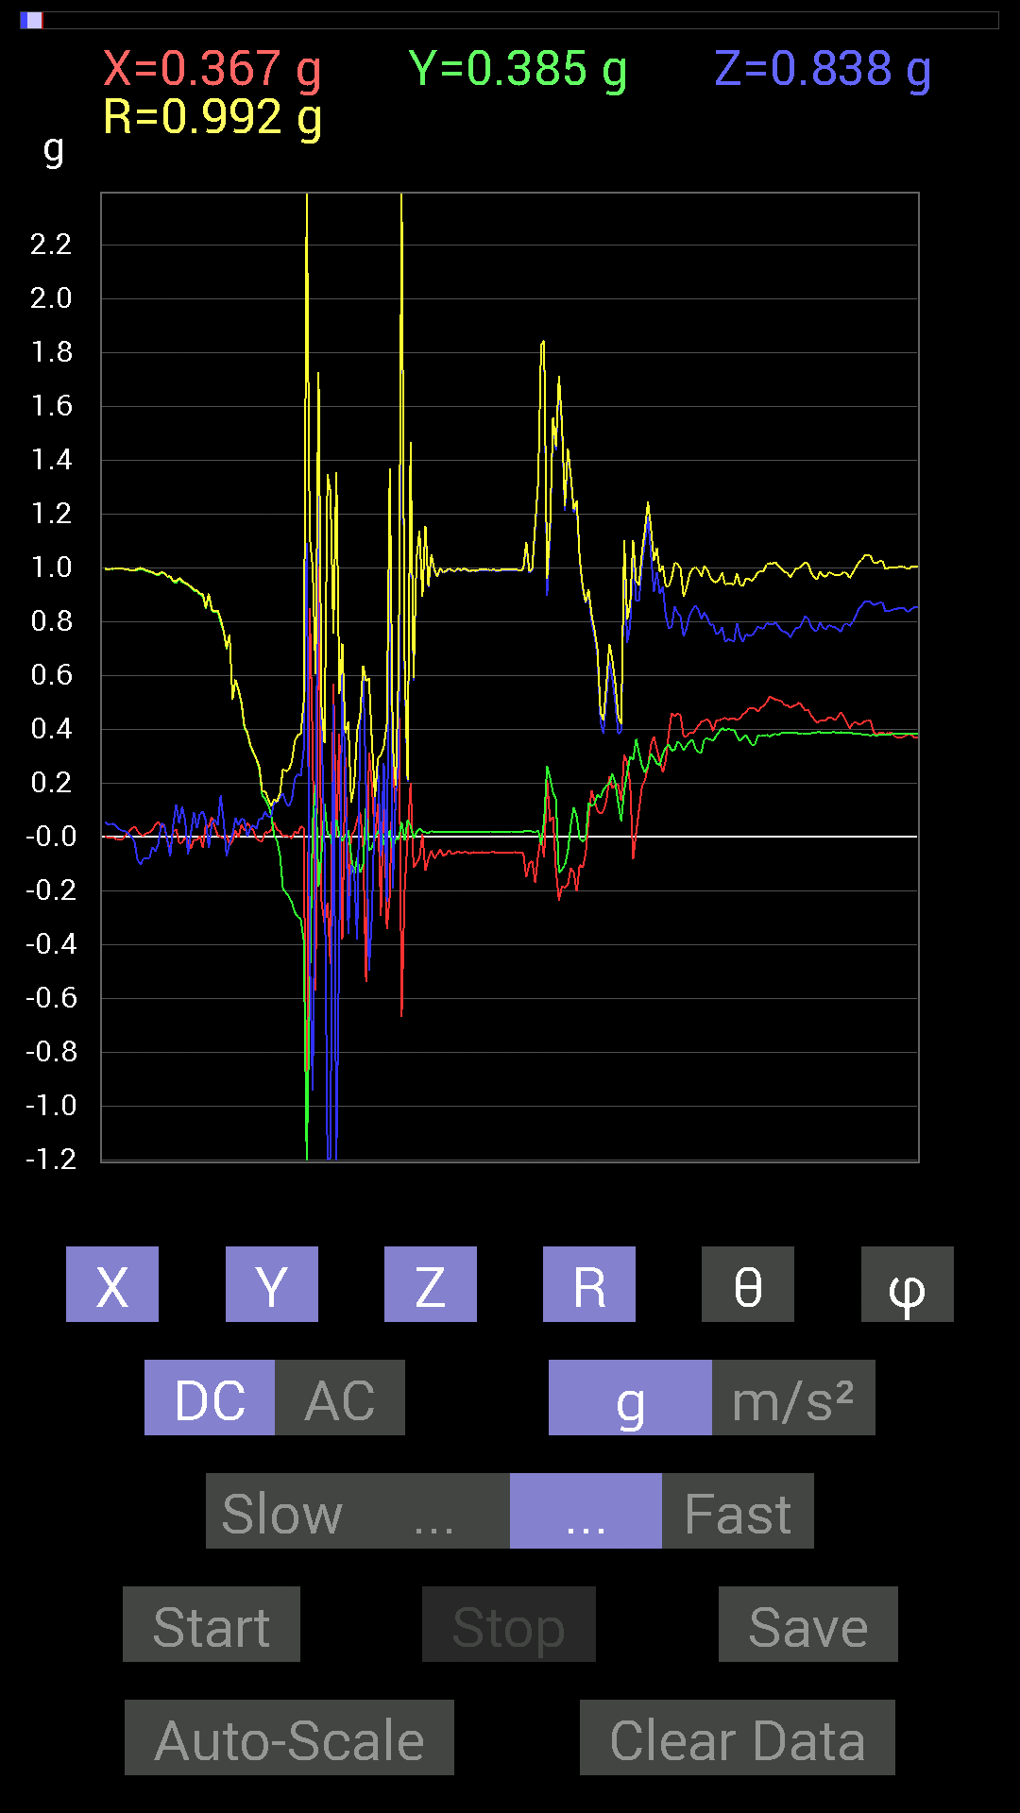
60 | 6.071 | 1.003809 | -0.1835752 | 1.392443 | 1.7263342 | 36.235966 | 349.63635
61 | 6.071 | -0.24216366 | -0.056634836 | 0.41206974 | 0.48130262 | 31.112406 | 193.16318
62 | 6.083 | -0.32223418 | 0.124988295 | -0.037106387 | 0.3476116 | 96.12781 | 158.79971
63 | 6.136 | -0.24606936 | 0.01171707 | -1.3240895 | 1.3468112 | 169.46059 | 177.2738
64 | 6.136 | -0.47261027 | 0.0058593126 | -1.1912899 | 1.2816265 | 158.3592 | 179.2897
65 | 6.1450005 | 0.5702572 | -0.05858846 | 0.49214026 | 0.75553155 | 49.35406 | 354.134
66 | 6.202 | -0.0019536226 | 0.06444622 | -1.3533845 | 1.3549194 | 177.2725 | 91.736336
67 | 6.202 | 0.38472834 | 0.0078113796 | -0.36324626 | 0.5291737 | 133.349 | 1.1631521
68 | 6.2060003 | -0.3827747 | -0.015622759 | 0.607362 | 0.7180871 | 32.24166 | 182.3372
69 | 6.268 | 0.29684642 | 0.0039056898 | 0.24606936 | 0.38559458 | 50.345573 | 0.7538128
70 | 6.268 | -0.23044659 | 0.025387762 | -0.35934058 | 0.42763984 | 147.17053 | 173.71321
71 | 6.268 | 0.0058593126 | -0.07225915 | -0.10545829 | 0.1279733 | 145.49379 | 274.63583
72 | 6.3040004 | 0.017576382 | -0.14451675 | -0.124988295 | 0.1918752 | 130.64755 | 276.93436
73 | 6.306 | 0.06444622 | -0.07616484 | -0.3827747 | 0.395564 | 165.3907 | 310.23593
74 | 6.341 | 0.0917876 | -0.13279969 | 0.4198811 | 0.44984537 | 21.030449 | 304.65118
75 | 6.346 | -0.033199143 | -0.10350622 | 0.62689203 | 0.6362463 | 9.837032 | 252.2166
76 | 6.38 | -0.5390101 | 0.11326967 | 0.17966951 | 0.5793471 | 71.93329 | 168.13232
77 | 6.386 | 0.31442282 | -0.050777078 | -0.49604595 | 0.5894927 | 147.29668 | 350.82632
78 | 6.419 | 0.18943451 | -0.04101208 | -0.28903505 | 0.34800673 | 146.15471 | 347.78415
79 | 6.426 | -0.015622759 | 0 | 0.14842243 | 0.14924239 | 6.008771 | 180
80 | 6.4700003 | 0.12303468 | 0.017576382 | 0.26559937 | 0.29323965 | 25.076645 | 8.130102
81 | 6.4700003 | -0.29294074 | 0.035152763 | -0.07421122 | 0.3042323 | 104.118576 | 173.15726
82 | 6.4860005 | 0.19138813 | -0.029293451 | 0.27341074 | 0.33502382 | 35.30438 | 351.29797
83 | 6.5230002 | -0.34371626 | -0.0039056898 | -0.24216366 | 0.42047516 | 125.16469 | 180.65103
84 | 6.5270004 | -0.2167759 | 0.023435695 | 1.3514309 | 1.3689071 | 9.165103 | 173.8297
85 | 6.576 | 0.27341074 | -0.048823457 | -0.19138813 | 0.33729303 | 124.570786 | 349.8753
86 | 6.576 | 0.097646914 | -0.0039056898 | 0.16209313 | 0.18927324 | 31.08553 | 357.7095
87 | 6.5870004 | 0.57220924 | -0.009765002 | 0.27341074 | 0.6342493 | 64.46403 | 359.0223
88 | 6.637 | -0.6679041 | 0.05468277 | 2.946979 | 3.022213 | 12.811114 | 175.3195
89 | 6.637 | -0.19919951 | -0.013670692 | 0.62884563 | 0.6597834 | 17.61544 | 183.92595
90 | 6.649 | -0.0058593126 | 0.062494148 | 0.20310521 | 0.2125831 | 17.173388 | 95.35627
91 | 6.709 | 0.19919951 | 0.04101208 | 1.4529835 | 1.4671481 | 7.968044 | 11.633748
92 | 6.709 | -0.11326967 | -0.0058593126 | 0.57806855 | 0.58909047 | 11.100816 | 182.96121
93 | 6.709 | -0.097646914 | 0.017576382 | 1.0311488 | 1.0359111 | 5.4960446 | 169.79607
94 | 6.7460003 | -0.07811691 | 0.031247074 | 1.1327014 | 1.1358218 | 4.248053 | 158.1984
95 | 6.747 | 0.009765002 | 0.019530004 | 0.89249134 | 0.8927584 | 1.401513 | 63.434948
96 | 6.788 | -0.12694037 | 0.017576382 | 1.1483257 | 1.1554543 | 6.367751 | 172.11685
97 | 6.788 | -0.0820226 | 0.013670692 | 0.92764413 | 0.93136364 | 5.122314 | 170.5375
98 | 6.8350005 | -0.050777078 | 0.021482073 | 1.0467731 | 1.0482241 | 3.0150623 | 157.06842
99 | 6.8360004 | -0.08007053 | 0.017576382 | 0.9901383 | 0.9935261 | 4.732924 | 167.6193
100 | 6.8500004 | -0.06639984 | 0.017576382 | 0.9647505 | 0.9671926 | 4.072417 | 165.17355
101 | 6.886 | -0.046869833 | 0.017576382 | 0.99794966 | 0.99920434 | 2.8716035 | 159.44374
102 | 6.8900003 | -0.070305526 | 0.017576382 | 0.98037326 | 0.9830481 | 4.2276263 | 165.96376
103 | 6.9360003 | -0.06444622 | 0.017576382 | 0.9862326 | 0.98849225 | 3.874846 | 164.74477
104 | 6.9360003 | -0.048823457 | 0.019530004 | 0.995996 | 0.9973832 | 3.022196 | 158.19797
105 | 6.9530005 | -0.06444622 | 0.017576382 | 0.9862326 | 0.98849225 | 3.874846 | 164.74477
106 | 6.9870005 | -0.060540527 | 0.017576382 | 0.9862326 | 0.9882453 | 3.6574123 | 163.81071
107 | 6.9890003 | -0.052729145 | 0.019530004 | 0.995996 | 0.99758196 | 3.231194 | 159.67621
108 | 7.0390005 | -0.060540527 | 0.017576382 | 0.98818463 | 0.99019337 | 3.6501777 | 163.81071
109 | 7.0390005 | -0.056634836 | 0.019530004 | 0.995996 | 0.99779606 | 3.4421332 | 160.97371
110 | 7.0520005 | -0.056634836 | 0.019530004 | 0.9901383 | 0.99194896 | 3.4624364 | 160.97371
111 | 7.09 | -0.062494148 | 0.017576382 | 0.984279 | 0.98641753 | 3.7735121 | 164.29144
112 | 7.09 | -0.056634836 | 0.019530004 | 0.9901383 | 0.99194896 | 3.4624364 | 160.97371
113 | 7.142 | -0.05858846 | 0.019530004 | 0.9862326 | 0.9881643 | 3.5831544 | 161.56459
114 | 7.142 | -0.060540527 | 0.019530004 | 0.9901383 | 0.99217963 | 3.6759956 | 162.12062
115 | 7.1520004 | -0.056634836 | 0.019530004 | 0.9901383 | 0.99194896 | 3.4624364 | 160.97371
116 | 7.1930003 | -0.060540527 | 0.017576382 | 0.9901383 | 0.9921431 | 3.6429825 | 163.81071
117 | 7.1930003 | -0.05858846 | 0.019530004 | 0.99209034 | 0.99401075 | 3.5621092 | 161.56459

第3次
 | Keuwl | Accelerometer | Data | File |  | 2015-04-30 | 2015-09-16
Number | Time(s) | X(g) | Y(g) | Z(g) | R（g） | Theta（deg） | Phi（deg）
1 | 4.532 | 0 | 0.98818463 | 0.013670692 | 0.98827916 | 89.20741 | 90
2 | 4.533 | 0.009765002 | 0.98818463 | 0.023435695 | 0.9885107 | 88.6415 | 89.43384
3 | 4.551 | 0.01171707 | 0.98818463 | 0.031247074 | 0.98874795 | 88.188995 | 89.32066
4 | 4.612 | 0.015622759 | 0.98818463 | -0.0078113796 | 0.988339 | 90.45284 | 89.09425
5 | 4.612 | 0.06835346 | 0.984279 | -0.009765002 | 0.98669785 | 90.56705 | 86.02746
6 | 4.612 | 0.060540527 | 0.98037326 | 0.015622759 | 0.982365 | 89.088776 | 86.46633
7 | 4.6480002 | 0.029293451 | 0.98037326 | 0.021482073 | 0.981046 | 88.745285 | 88.28852
8 | 4.65 | 0.019530004 | 0.97451395 | 0.025387762 | 0.9750402 | 88.50798 | 88.851906
9 | 4.691 | 0.044917766 | 0.9725619 | 0.056634836 | 0.97524446 | 86.67082 | 87.355675
10 | 4.691 | 0.050777078 | 0.97451395 | 0.046869833 | 0.97696084 | 87.25017 | 87.017296
11 | 4.7110004 | 0.046869833 | 0.9706083 | 0.039058454 | 0.9725239 | 87.69827 | 87.23538
12 | 4.7320004 | 0.025387762 | 0.96084327 | 0.035152763 | 0.96182126 | 87.90548 | 88.48646
13 | 4.7700005 | 0.025387762 | 0.9667026 | 0.044917766 | 0.96807855 | 87.34058 | 88.49563
14 | 4.7720003 | 0.046869833 | 0.9686562 | 0.052729145 | 0.9712219 | 86.887794 | 87.22982
15 | 4.809 | 0.044917766 | 0.96279687 | 0.062494148 | 0.965868 | 86.29022 | 87.328896
16 | 4.8120003 | 0 | 0.96084327 | 0.021482073 | 0.96108335 | 88.71922 | 90
17 | 4.847 | -0.037106387 | 0.9549855 | 0.019530004 | 0.9559056 | 88.829315 | 92.225136
18 | 4.852 | 0 | 0.94522053 | 0.046869833 | 0.94638187 | 87.16125 | 90
19 | 4.888 | 0.013670692 | 0.9374091 | 0.0039056898 | 0.9375169 | 89.76131 | 89.16449
20 | 4.892 | 0.013670692 | 0.92764413 | 0.09959898 | 0.9330758 | 83.87242 | 89.15569
21 | 4.926 | -0.021482073 | 0.9315498 | 0.06639984 | 0.93416023 | 85.923996 | 91.32104
22 | 4.932 | -0.017576382 | 0.92764413 | 0.035152763 | 0.92847633 | 87.83022 | 91.08547
23 | 4.966 | 0.0039056898 | 0.906162 | -0.0039056898 | 0.9061789 | 90.24695 | 89.75305
24 | 4.9740005 | 0 | 0.8827264 | 0.021482073 | 0.88298774 | 88.60592 | 90
25 | 5.0090003 | 0.050777078 | 0.89444345 | -0.009765002 | 0.89593685 | 90.62449 | 86.75084
26 | 5.0140004 | 0.017576382 | 0.88468 | -0.025387762 | 0.8852187 | 91.64345 | 88.861824
27 | 5.056 | 0.04101208 | 0.8475736 | 0.11912899 | 0.8568866 | 82.008545 | 87.22975
28 | 5.056 | 0 | 0.8534329 | 0.060540527 | 0.8555775 | 85.94237 | 90
29 | 5.103 | 0.04101208 | 0.84952724 | -0.0039056898 | 0.8505256 | 90.26311 | 87.236115
30 | 5.103 | -0.0019536226 | 0.8026558 | 0.07421122 | 0.80608153 | 84.717636 | 90.13946
31 | 5.1140003 | 0.0078113796 | 0.79679805 | -0.033199143 | 0.7975277 | 92.38577 | 89.438324
32 | 5.151 | -0.015622759 | 0.77726805 | -0.039058454 | 0.7784056 | 92.87617 | 91.15147
33 | 5.1540003 | 0.015622759 | 0.74016166 | 0.062494148 | 0.74295956 | 85.17486 | 88.790825
34 | 5.1980004 | 0.017576382 | 0.646422 | 0.013670692 | 0.6468054 | 88.788925 | 88.4425
35 | 5.1980004 | 0.031247074 | 0.6542334 | 0.048823457 | 0.65679634 | 85.736946 | 87.26556
36 | 5.215 | 0.009765002 | 0.5507272 | 0.06444622 | 0.5545711 | 83.32663 | 88.98419
37 | 5.2460003 | 0.021482073 | 0.9510798 | -0.0078113796 | 0.95135444 | 90.47045 | 88.70608
38 | 5.256 | 0.017576382 | 0.5585401 | -0.111317605 | 0.5697961 | 101.26598 | 88.197586
39 | 5.295 | 0.0039056898 | 0.5487751 | 0.16404675 | 0.5727833 | 73.35728 | 89.592224
40 | 5.295 | 0.01171707 | 0.50580937 | 0.21287021 | 0.54890263 | 67.18167 | 88.67298
41 | 5.3440003 | -0.01171707 | 0.4413632 | 0.035152763 | 0.4429159 | 85.44784 | 91.5207
42 | 5.3440003 | 0.013670692 | 0.39058766 | 0.023435695 | 0.39152884 | 86.568405 | 87.995445
43 | 5.355 | 0.0058593126 | 0.3280935 | 0.031247074 | 0.32963017 | 84.56052 | 88.97688
44 | 5.3900003 | 0.015622759 | 0.23435228 | 0.052729145 | 0.24071856 | 77.346825 | 86.186104
45 | 5.3960004 | 0.035152763 | 0.17771745 | 0.06639984 | 0.19294597 | 69.87088 | 78.81124
46 | 5.44 | 0.013670692 | 0.11912899 | 0.12303468 | 0.17180261 | 44.263317 | 83.453636
47 | 5.44 | 0.015622759 | 0.060540527 | 0.14647037 | 0.15925701 | 23.116184 | 75.53024
48 | 5.4570003 | 0.021482073 | -0.06835346 | 0.050777078 | 0.087817915 | 54.675354 | 287.44684
49 | 5.5220003 | 0.0058593126 | -0.09959898 | 0.033199143 | 0.10514976 | 71.59499 | 273.36676
50 | 5.5230002 | 0.013670692 | -0.124988295 | 0.09959898 | 0.16040236 | 51.61576 | 276.24197
51 | 5.5230002 | 0.0039056898 | -0.16990606 | 0.09569329 | 0.19503982 | 60.6177 | 271.31683
52 | 5.538 | 0.021482073 | -0.1933402 | 0.16404675 | 0.2544666 | 49.859127 | 276.34015
53 | 5.598 | 0.017576382 | -0.20896451 | 0.2538823 | 0.3292891 | 39.55612 | 274.80792
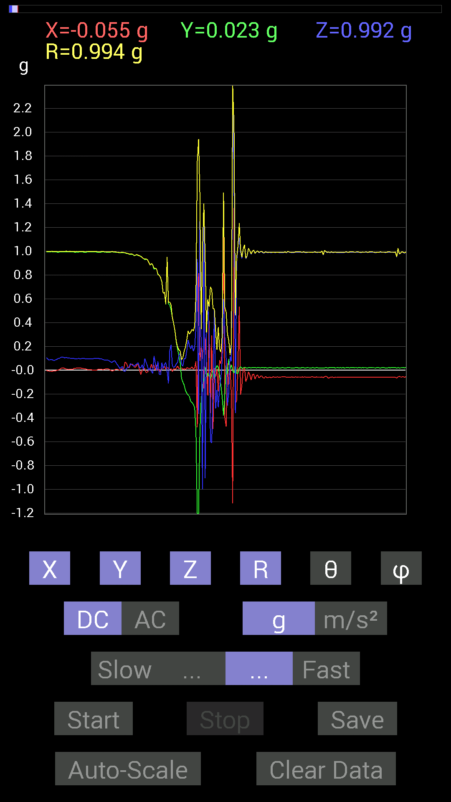
54 | 5.598 | 0.01171707 | -0.2206816 | 0.2070109 | 0.30280548 | 46.871006 | 273.03925
55 | 5.5990005 | 0.015622759 | -0.26364574 | 0.17966951 | 0.31942806 | 55.773033 | 273.39117
56 | 5.6400003 | 0.027341384 | -0.27145866 | 0.21091658 | 0.34485236 | 52.29369 | 275.75143
57 | 5.6400003 | 0.009765002 | -0.28708142 | 0.15818743 | 0.32792434 | 61.158382 | 271.94815
58 | 5.682 | 0.017576382 | -0.31442282 | 0.19138813 | 0.3685106 | 58.71095 | 273.19952
59 | 5.682 | 0.07421122 | -0.5194801 | 0.36910403 | 0.6415642 | 54.87803 | 278.13007
60 | 5.701 | -0.48042163 | -1.40416 | 0.93350345 | 1.7532538 | 57.8295 | 251.11205
61 | 5.742 | 0.81437445 | -1.7244406 | -0.36715195 | 1.9420868 | 100.89736 | 295.27924
62 | 5.742 | 0.07811691 | -0.5155744 | 1.3651016 | 1.4613081 | 20.906483 | 278.6156
63 | 5.7590003 | 0.20310521 | -0.24216366 | 0.13865899 | 0.3451395 | 66.31252 | 309.9869
64 | 5.801 | 0.14451675 | -0.12303468 | -0.99990326 | 1.0177569 | 169.25227 | 319.5905
65 | 5.801 | -0.15428175 | -0.0820226 | 1.3904893 | 1.4014246 | 7.162262 | 207.99696
66 | 5.8190002 | 0.27536437 | 0.029293451 | -0.90811414 | 0.94939715 | 163.04156 | 6.0723267
67 | 5.8630004 | 0.07225915 | -0.060540527 | 0.30075213 | 0.3151799 | 17.403187 | 320.04288
68 | 5.8630004 | -0.21482228 | -0.025387762 | 0.55463284 | 0.5953241 | 21.30673 | 186.73997
69 | 5.88 | 0.4101161 | -0.050777078 | 0.3359049 | 0.53254634 | 50.89434 | 352.94205
70 | 5.9370003 | -0.36129266 | -0.070305526 | -0.59564495 | 0.7001915 | 148.28665 | 191.01183
71 | 5.9370003 | 0.2909871 | -0.04101208 | -0.61126924 | 0.6782371 | 154.32443 | 351.9775
72 | 5.9410005 | -0.49409232 | 0.0019536226 | -0.15037607 | 0.51647264 | 106.92741 | 179.77345
73 | 6.012 | 0.017576382 | -0.062494148 | 0.5116687 | 0.51577055 | 7.230851 | 285.70856
74 | 6.012 | -0.05468277 | 0.009765002 | -0.32223418 | 0.32698688 | 170.2193 | 169.8751
75 | 6.0130005 | 0.009765002 | 0.04101208 | -0.16599882 | 0.17126866 | 165.74991 | 76.60721
76 | 6.019 | -0.17966951 | 0.023435695 | -0.31246918 | 0.36120266 | 149.89185 | 172.56842
77 | 6.051 | 0.08592984 | -0.044917766 | -0.14842243 | 0.17728724 | 146.84418 | 332.40277
78 | 6.0610003 | 0.052729145 | -0.12694037 | -0.062494148 | 0.15099582 | 114.44881 | 292.55728
79 | 6.0940003 | 0.17576382 | -0.22458728 | 0.0820226 | 0.29674917 | 73.95431 | 308.04703
80 | 6.1010003 | 1.3104188 | -0.3827747 | 0.59759855 | 1.4902476 | 66.3589 | 343.71686
81 | 6.1380005 | -0.39839903 | -0.2070109 | 0.27927005 | 0.528741 | 58.11748 | 207.4567
82 | 6.1400003 | -0.47456387 | 0.044917766 | 0.09959898 | 0.48697886 | 78.19835 | 174.59303
83 | 6.183 | 0.05858846 | -0.029293451 | -0.29684642 | 0.30398768 | 167.55626 | 333.43555
84 | 6.183 | -0.14256468 | 0.09374122 | -0.18162313 | 0.24919684 | 136.78873 | 146.67369
85 | 6.201 | 0.048823457 | 0.0078113796 | 0.11717536 | 0.12718025 | 22.878256 | 9.089849
86 | 6.229 | -0.21482228 | 0.044917766 | 0.07421122 | 0.23167546 | 71.317474 | 168.19002
87 | 6.241 | -1.1190323 | -0.0019536226 | 2.3923447 | 2.6411269 | 25.068144 | 180.10002
88 | 6.274 | 1.363148 | -0.025387762 | 1.5232891 | 2.0443156 | 41.82939 | 358.933
89 | 6.282 | -0.27927005 | 0.060540527 | -0.36129266 | 0.4606401 | 141.65851 | 167.7686
90 | 6.3190002 | -0.25583434 | -0.029293451 | 0.906162 | 0.9420398 | 15.863668 | 186.53201
91 | 6.3220005 | 0.056634836 | -0.027341384 | 1.0409138 | 1.0428119 | 3.4574568 | 334.23032
92 | 6.366 | 0.5331508 | 0.019530004 | 1.1131729 | 1.2344168 | 25.606916 | 2.0978806
93 | 6.366 | -0.20505883 | 0.029293451 | 0.99209034 | 1.0134844 | 11.793479 | 171.87009
94 | 6.3830004 | -0.12694037 | 0.015622759 | 0.9393612 | 0.94802815 | 7.753372 | 172.9838
95 | 6.418 | 0.019530004 | 0.017576382 | 1.0174797 | 1.0178188 | 1.4790936 | 41.986206
96 | 6.4230003 | 0.019530004 | 0.025387762 | 1.0526325 | 1.0531197 | 1.7429352 | 52.430054
97 | 6.4750004 | -0.09569329 | 0.019530004 | 0.9354555 | 0.9405401 | 5.9603586 | 168.46494
98 | 6.4760003 | -0.06639984 | 0.017576382 | 0.9588912 | 0.9613481 | 4.097155 | 165.17355
99 | 6.484 | -0.013670692 | 0.021482073 | 1.0233374 | 1.0236541 | 1.4253266 | 122.471725
100 | 6.53 | -0.037106387 | 0.021482073 | 1.003809 | 1.0047243 | 2.4458463 | 149.93208
101 | 6.53 | -0.083976224 | 0.019530004 | 0.9725619 | 0.976376 | 5.0660067 | 166.90768
102 | 6.544 | -0.039058454 | 0.021482073 | 0.99794966 | 0.99894476 | 2.5576491 | 151.18929
103 | 6.584 | -0.031247074 | 0.021482073 | 1.0077146 | 1.0084279 | 2.1550405 | 145.49184

第4次
 | Keuwl | Accelerometer | Data | File |  | 2015-04-30 | 2015-10-02
Number | Time(s) | X(g) | Y(g) | Z(g) | R（g） | Theta（deg） | Phi（deg）
1 | 4.097 | 0.0019536226 | 0.99209034 | 0.09374122 | 0.99651116 | 84.60224 | 89.88718
2 | 4.1010003 | 0.0058593126 | 0.99209034 | 0.09374122 | 0.9965265 | 84.602325 | 89.66161
3 | 4.156 | 0.0058593126 | 0.99209034 | 0.09374122 | 0.9965265 | 84.602325 | 89.66161
4 | 4.156 | -0.0039056898 | 0.99404395 | 0.0917876 | 0.9982803 | 84.72445 | 90.22512
5 | 4.1610003 | -0.009765002 | 0.99209034 | 0.08983553 | 0.9961973 | 84.826126 | 90.563934
6 | 4.2180004 | -0.009765002 | 0.9901383 | 0.08592984 | 0.99390805 | 85.040215 | 90.56505
7 | 4.2180004 | -0.0019536226 | 0.99209034 | 0.083976224 | 0.99564004 | 85.1617 | 90.11282
8 | 4.222 | 0 | 0.99209034 | 0.07616484 | 0.9950097 | 85.60989 | 90
9 | 4.283 | 0 | 0.99209034 | 0.06835346 | 0.9944423 | 86.05864 | 90
10 | 4.283 | 0.0019536226 | 0.9901383 | 0.06444622 | 0.99223536 | 86.275986 | 89.88695
11 | 4.283 | 0.0058593126 | 0.99209034 | 0.05858846 | 0.9938361 | 86.620346 | 89.66161
12 | 4.303 | 0.009765002 | 0.9901383 | 0.052729145 | 0.9915894 | 86.95178 | 89.43495
13 | 4.36 | 0.0039056898 | 0.9901383 | 0.052729145 | 0.991549 | 86.95165 | 89.773994
14 | 4.36 | -0.013670692 | 0.9901383 | 0.050777078 | 0.9915337 | 87.06456 | 90.79102
15 | 4.3640003 | -0.019530004 | 0.9901383 | 0.042964146 | 0.99126244 | 87.51586 | 91.12998
16 | 4.3830004 | -0.023435695 | 0.9901383 | 0.039058454 | 0.9911855 | 87.74163 | 91.35589
17 | 4.438 | -0.033199143 | 0.9901383 | 0.023435695 | 0.9909719 | 88.644875 | 91.920395
18 | 4.438 | -0.04101208 | 0.9901383 | 0.01171707 | 0.99105656 | 89.322586 | 92.371864
19 | 4.445 | -0.050777078 | 0.98818463 | 0.009765002 | 0.9895365 | 89.43458 | 92.94151
20 | 4.471 | -0.05468277 | 0.98818463 | 0.009765002 | 0.9897446 | 89.4347 | 93.16732
21 | 4.4830003 | -0.025387762 | 0.9862326 | 0.031247074 | 0.98705405 | 88.18589 | 91.474594
22 | 4.511 | 0.0039056898 | 0.984279 | 0.044917766 | 0.9853111 | 87.38713 | 89.772644
23 | 4.524 | 0.060540527 | 0.97646755 | 0.070305526 | 0.9808654 | 85.88969 | 86.45223
24 | 4.5530005 | 0.05858846 | 0.9725619 | 0.025387762 | 0.97465575 | 88.50739 | 86.55259
25 | 4.564 | 0.04101208 | 0.9706083 | 0.037106387 | 0.97218275 | 87.8126 | 87.58047
26 | 4.6010003 | 0.042964146 | 0.9686562 | 0.035152763 | 0.97024554 | 87.923676 | 87.46034
27 | 4.6060004 | 0.039058454 | 0.9706083 | 0.044917766 | 0.97243184 | 87.3525 | 87.695595
28 | 4.658 | 0.04101208 | 0.9686562 | 0.08007053 | 0.9728248 | 85.2788 | 87.57559
29 | 4.658 | 0.031247074 | 0.9667026 | 0.050777078 | 0.9685394 | 86.99481 | 88.14865
30 | 4.664 | 0.033199143 | 0.96084327 | 0.035152763 | 0.96205914 | 87.906 | 88.021095
31 | 4.7180004 | 0.039058454 | 0.9530319 | 0.031247074 | 0.9543436 | 88.12369 | 87.65314
32 | 4.7190003 | 0.04101208 | 0.9510798 | 0.021482073 | 0.95220596 | 88.707275 | 87.530846
33 | 4.7250004 | 0.027341384 | 0.94522053 | 0.039058454 | 0.9464222 | 87.63476 | 88.34313
34 | 4.776 | 0.015622759 | 0.9413148 | 0.048823457 | 0.94270957 | 87.03129 | 89.049164
35 | 4.776 | 0.039058454 | 0.94326687 | 0.046869833 | 0.94523793 | 87.157814 | 87.62887
36 | 4.7860003 | 0.013670692 | 0.9315498 | 0.05858846 | 0.93349046 | 86.401596 | 89.15923
37 | 4.8360004 | -0.01171707 | 0.91983277 | 0.039058454 | 0.92073625 | 87.56873 | 90.72981
38 | 4.8360004 | -0.017576382 | 0.9217848 | -0.023435695 | 0.9222502 | 91.45612 | 91.09237
39 | 4.8450003 | 0.017576382 | 0.89639705 | 0.050777078 | 0.8980061 | 86.75852 | 88.8767
40 | 4.8950005 | 0.0039056898 | 0.8885857 | 0.06444622 | 0.8909282 | 85.85183 | 89.74816
41 | 4.8950005 | -0.021482073 | 0.89444345 | 0.021482073 | 0.8949592 | 88.62457 | 91.375824
42 | 4.907 | -0.013670692 | 0.8690557 | 0.050777078 | 0.87064517 | 86.65654 | 90.901215
43 | 4.9570003 | 0.062494148 | 0.85538495 | 0.062494148 | 0.8599387 | 85.83248 | 85.82141
44 | 4.9570003 | 0.06639984 | 0.8026558 | 0.013670692 | 0.8055136 | 89.027565 | 85.270966
45 | 4.966 | 0.01171707 | 0.7284446 | 0.017576382 | 0.72875077 | 88.61798 | 89.078476
46 | 5.0200005 | 0.046869833 | 0.6600927 | -0.023435695 | 0.66216946 | 92.02825 | 85.93854
47 | 5.0200005 | 0.029293451 | 0.63860905 | 0.013670692 | 0.6394267 | 88.77495 | 87.37364
48 | 5.0270004 | 0.042964146 | 0.59369284 | 0.039058454 | 0.5965255 | 86.24578 | 85.860855
49 | 5.0730004 | -0.029293451 | 0.45308024 | -0.25974005 | 0.52307236 | 119.77308 | 93.69925
50 | 5.0730004 | 0.029293451 | 0.86515 | 0.34371626 | 0.93138796 | 68.34379 | 88.06074
51 | 5.0870004 | -0.046869833 | 0.8339029 | 0.33199918 | 0.8987849 | 68.322205 | 93.21695
52 | 5.122 | -0.056634836 | 0.66399837 | -0.22654091 | 0.7038623 | 108.775085 | 94.87517
53 | 5.1270003 | 0.05858846 | 0.57220924 | 0.21091658 | 0.61265147 | 69.862854 | 84.15386
54 | 5.1580005 | -0.0820226 | 0.5448694 | -0.05468277 | 0.5537153 | 95.66755 | 98.560814
55 | 5.1670003 | -0.023435695 | 0.5468215 | -0.15623537 | 0.5691858 | 105.93158 | 92.45409
56 | 5.196 | 0.035152763 | 0.44917455 | 0.046869833 | 0.45297933 | 84.06097 | 85.52511
57 | 5.208 | 0.06444622 | 0.3866804 | 0.10741191 | 0.4064632 | 74.67702 | 80.53775
58 | 5.2310004 | 0.0820226 | 0.15428175 | 0.14451675 | 0.22675021 | 50.40632 | 62.00303
59 | 5.248 | 0.0058593126 | 0.15623537 | 0.14842243 | 0.21557607 | 46.489132 | 87.852234
60 | 5.269 | 0.05858846 | 0.16209313 | -0.083976224 | 0.19172584 | 115.97645 | 70.12764
61 | 5.3040004 | -0.023435695 | 0.9003027 | 0.039058454 | 0.90145427 | 87.51669 | 91.49113
62 | 5.308 | 0.060540527 | -0.08788191 | -0.0058593126 | 0.10687711 | 93.14269 | 304.56238
63 | 5.3420005 | 0.0039056898 | -0.060540527 | 0.24606936 | 0.25343746 | 13.849615 | 273.69125
64 | 5.3490005 | 0.044917766 | -0.06835346 | 0.111317605 | 0.13813548 | 36.30678 | 303.31052
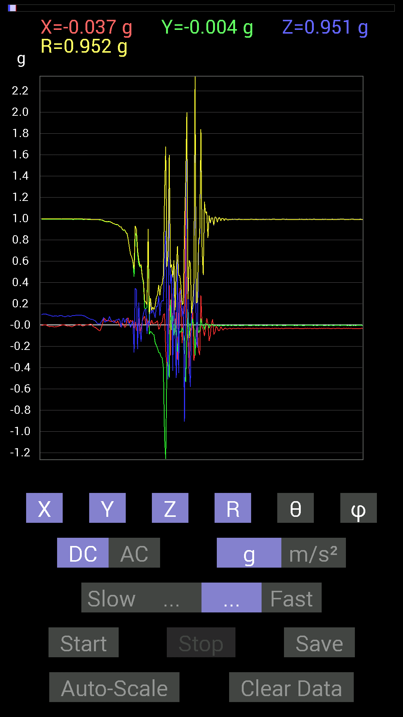
65 | 5.38 | 0.01171707 | -0.08788191 | 0.14256468 | 0.1678845 | 31.877066 | 277.5943
66 | 5.3890004 | 0.017576382 | -0.0917876 | 0.10936398 | 0.14385538 | 40.515026 | 280.84033
67 | 5.4170003 | 0.017576382 | -0.16795245 | 0.06639984 | 0.18145493 | 68.53516 | 275.9743
68 | 5.4290004 | 0.029293451 | -0.19138813 | 0.17576382 | 0.26149654 | 47.7671 | 278.70203
69 | 5.453 | 0.039058454 | -0.21872796 | 0.17381175 | 0.28209576 | 51.964874 | 280.12463
70 | 5.4690003 | -0.04101208 | -0.25778797 | 0.26950505 | 0.37519276 | 44.0848 | 260.96045
71 | 5.5330005 | -0.025387762 | -0.26364574 | 0.08983553 | 0.2796856 | 71.26437 | 264.49966
72 | 5.5330005 | 0.017576382 | -0.2987985 | 0.21287021 | 0.36729172 | 54.5799 | 273.36646
73 | 5.5340004 | 0.029293451 | -0.3085635 | 0.23044659 | 0.38623202 | 53.36942 | 275.42313
74 | 5.57 | 0.097646914 | -0.4023047 | 0.22458728 | 0.47098136 | 61.520153 | 283.64294
75 | 5.57 | 0.10545829 | -1.0623958 | 0.64446837 | 1.2470548 | 58.882668 | 275.66888
76 | 5.6130004 | -0.23435228 | -1.40416 | 0.88468 | 1.6760802 | 58.141266 | 260.52475
77 | 5.6130004 | -0.39449334 | -0.37496334 | 0.033199143 | 0.54527485 | 86.50938 | 223.54605
78 | 5.662 | -0.32028058 | -0.30661142 | -0.50971663 | 0.6755748 | 138.98111 | 223.75089
79 | 5.662 | 0.37105766 | -0.49214026 | 1.4744656 | 1.5981035 | 22.685667 | 307.0151
80 | 5.6730003 | -0.28708142 | 0.23825797 | 0.38863403 | 0.5387198 | 43.829567 | 140.30965
81 | 5.7250004 | 0.30661142 | -0.048823457 | 0.47651595 | 0.568737 | 33.08628 | 350.95242
82 | 5.7260003 | -0.06444622 | 0.08788191 | -0.4315982 | 0.4451444 | 165.8289 | 126.253624
83 | 5.7320004 | 0.23044659 | -0.09569329 | 0.5526808 | 0.6063983 | 24.298296 | 337.44925
84 | 5.7960005 | -0.07811691 | 0.05468277 | -0.101552606 | 0.13930322 | 136.80296 | 145.00752
85 | 5.7960005 | 0.11912899 | -0.08983553 | -0.497998 | 0.5198694 | 163.32126 | 322.97995
86 | 5.7960005 | -0.3280935 | -0.25192866 | 0.6132213 | 0.7396984 | 34.002285 | 217.51909
87 | 5.8170004 | 0.031247074 | -0.10741191 | -0.45112818 | 0.46479064 | 166.07347 | 286.22018
88 | 5.866 | 0.34957558 | -0.060540527 | 0.29684642 | 0.46258622 | 50.080517 | 350.1748
89 | 5.866 | 0.124988295 | -0.06835346 | 0.33395126 | 0.3630671 | 23.102272 | 331.3267
90 | 5.872 | -0.17185813 | -0.025387762 | 0.07811691 | 0.19047837 | 65.788315 | 188.40324
91 | 5.906 | 0.07225915 | -0.07225915 | 0.17966951 | 0.20669761 | 29.62974 | 315
92 | 5.913 | 0.14842243 | -0.13670537 | -0.906162 | 0.92835724 | 167.44609 | 317.35318
93 | 5.958 | 1.1951956 | -0.53705645 | 0.31442282 | 1.3475102 | 76.50644 | 335.8034
94 | 5.959 | -0.013670692 | -0.11912899 | 1.9919937 | 1.9955995 | 3.4448624 | 263.45364
95 | 5.9740005 | -0.14061105 | 0.1835752 | 0.07616484 | 0.24345924 | 71.76927 | 127.45063
96 | 6.011 | -0.45893955 | -0.12303468 | -0.37886903 | 0.6077045 | 128.568 | 195.00725
97 | 6.0130005 | -0.025387762 | 0.013670692 | -0.58002216 | 0.5807384 | 177.154 | 151.69861
98 | 6.0680003 | -0.062494148 | -0.0078113796 | 0.0917876 | 0.111317106 | 34.456123 | 187.12466
99 | 6.0680003 | 0.13084605 | 0.05858846 | 0.14647037 | 0.20495576 | 44.385983 | 24.12123
100 | 6.0740004 | -0.3359049 | -0.033199143 | 0.19529383 | 0.3899666 | 59.947308 | 185.6445
101 | 6.1250005 | -0.24802297 | -0.28512782 | 3.2047656 | 3.22697 | 6.725258 | 228.98111
102 | 6.1250005 | -0.14256468 | -0.015622759 | -0.14842243 | 0.20639278 | 135.98238 | 186.25372
103 | 6.135 | 0 | 0.029293451 | -0.21287021 | 0.21487632 | 172.16464 | 90
104 | 6.1860003 | -0.24606936 | -0.07225915 | 0.75383234 | 0.796263 | 18.788702 | 196.36507
105 | 6.1860003 | -0.28317574 | -0.05858846 | 0.78312737 | 0.8348111 | 20.266882 | 191.68944
106 | 6.196 | 0.27927005 | 0.060540527 | 1.8181819 | 1.8405006 | 8.931908 | 12.231397
107 | 6.2590003 | -0.023435695 | -0.0019536226 | 0.71086824 | 0.71125716 | 1.8948587 | 184.76521
108 | 6.2590003 | -0.04101208 | -0.0019536226 | 0.46870455 | 0.4704995 | 5.006329 | 182.72723
109 | 6.2590003 | -0.10545829 | -0.042964146 | 1.1522315 | 1.1578448 | 5.6441345 | 202.16618
110 | 6.275 | -0.031247074 | 0.015622759 | 1.0487267 | 1.0493084 | 1.9079306 | 153.4361
111 | 6.301 | 0.06444622 | 0.0039056898 | 1.0623958 | 1.0643559 | 3.477727 | 3.468104
112 | 6.3150005 | 0.013670692 | 0.0078113796 | 0.81828016 | 0.8184316 | 1.102339 | 29.743477
113 | 6.347 | -0.15037607 | -0.029293451 | 1.015526 | 1.0270171 | 8.578949 | 191.02324
114 | 6.3560004 | -0.101552606 | -0.0019536226 | 0.9549855 | 0.96037185 | 6.0711193 | 181.1021
115 | 6.4280005 | 0.01171707 | 0.0019536226 | 1.0077146 | 1.0077846 | 0.6752167 | 9.466022
116 | 6.4280005 | 0.05468277 | 0.0078113796 | 1.003809 | 1.0053277 | 3.1497676 | 8.129646

第5次
 | Keuwl | Accelerometer | Data | File |  | 2015-04-30 | 15-12-57
Number | Time(s) | X(g) | Y(g) | Z(g) | R（g） | Theta（deg） | Phi（deg）
1 | 3.1160002 | -0.01171707 | 0.99209034 | 0.06444622 | 0.9942504 | 86.28355 | 90.67666
2 | 3.1160002 | -0.0058593126 | 0.99404395 | 0.060540527 | 0.995903 | 86.51486 | 90.33772
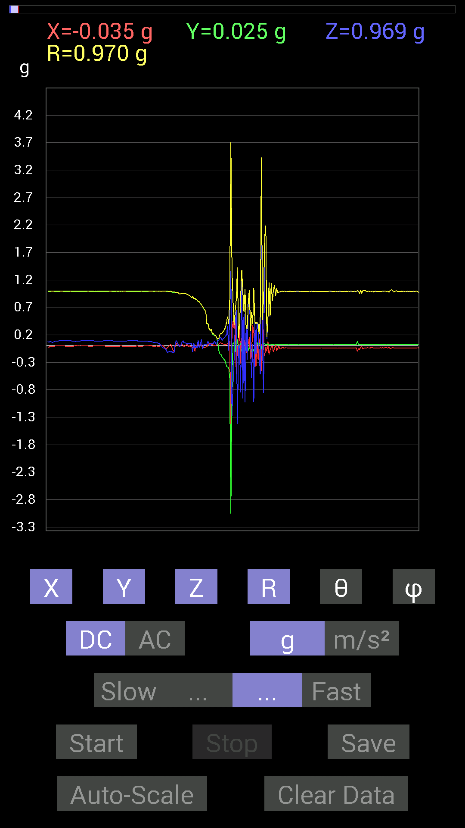
3 | 3.137 | -0.0019536226 | 0.995996 | 0.05468277 | 0.99749786 | 86.857475 | 90.11238
4 | 3.1720002 | -0.009765002 | 0.995996 | 0.050777078 | 0.99733734 | 87.08166 | 90.56172
5 | 3.1740003 | -0.01171707 | 0.99209034 | 0.044917766 | 0.9931758 | 87.40784 | 90.67666
6 | 3.1940002 | -0.0019536226 | 0.99404395 | 0.027341384 | 0.9944218 | 88.42447 | 90.1126
7 | 3.2370002 | 0 | 0.99209034 | 0.009765002 | 0.99213845 | 89.436066 | 90
8 | 3.2370002 | 0.0039056898 | 0.99404395 | -0.015622759 | 0.99417436 | 90.9004 | 89.77488
9 | 3.255 | 0.0039056898 | 0.995996 | -0.042964146 | 0.9969299 | 92.47001 | 89.77532
10 | 3.308 | -0.021482073 | 0.99794966 | -0.04101208 | 0.999023 | 92.352776 | 91.23317
11 | 3.308 | -0.044917766 | 0.995996 | -0.048823457 | 0.99820304 | 92.803535 | 92.58219
12 | 3.318 | -0.050777078 | 0.99209034 | -0.0820226 | 0.9967694 | 94.720116 | 92.929955
13 | 3.4010003 | -0.031247074 | 0.98818463 | -0.13084605 | 0.9972993 | 97.53896 | 91.81113
14 | 3.4020002 | -0.009765002 | 0.9862326 | -0.101552606 | 0.9914953 | 95.87875 | 90.56728
15 | 3.4020002 | 0.01171707 | 0.98818463 | -0.09959898 | 0.9932603 | 95.755 | 89.32066
16 | 3.4020002 | 0.025387762 | 0.9901383 | -0.11717536 | 0.9973708 | 96.74693 | 88.53122
17 | 3.4180002 | -0.029293451 | 0.97841966 | -0.101552606 | 0.9841118 | 95.92302 | 91.7149
18 | 3.489 | -0.07616484 | 0.9706083 | -0.124988295 | 0.98158216 | 97.31554 | 94.48688
19 | 3.489 | -0.10545829 | 0.9725619 | -0.11912899 | 0.9854896 | 96.94307 | 96.18861
20 | 3.489 | -0.0019536226 | 0.9725619 | 0.048823457 | 0.97378856 | 87.12612 | 90.11509
21 | 3.4970002 | 0.035152763 | 0.9706083 | 0.097646914 | 0.9761409 | 84.258896 | 87.92581
22 | 3.519 | 0.042964146 | 0.9706083 | 0.05468277 | 0.9730964 | 86.77859 | 87.46545
23 | 3.558 | 0.031247074 | 0.96084327 | 0.0078113796 | 0.961383 | 89.534454 | 88.13737
24 | 3.558 | 0.0039056898 | 0.94326687 | -0.0078113796 | 0.94330734 | 90.474464 | 89.762764
25 | 3.5980003 | 0.01171707 | 0.94717413 | -0.0039056898 | 0.94725466 | 90.236244 | 89.29125
26 | 3.5980003 | 0.027341384 | 0.9491262 | 0.06444622 | 0.95170444 | 86.11715 | 88.349945
27 | 3.64 | 0.0078113796 | 0.9549855 | 0.09569329 | 0.9597997 | 84.27803 | 89.53136
28 | 3.64 | -0.0078113796 | 0.95693755 | 0.056634836 | 0.95864385 | 86.613106 | 90.46769
29 | 3.6820002 | -0.0058593126 | 0.9491262 | 0.052729145 | 0.95060784 | 86.82024 | 90.35371
30 | 3.6820002 | 0.0078113796 | 0.94522053 | 0.046869833 | 0.9464141 | 87.16135 | 89.52651
31 | 3.6980002 | 0.04101208 | 0.93350345 | 0.031247074 | 0.9349262 | 88.08471 | 87.48441
32 | 3.729 | -0.015622759 | 0.92764413 | 0.042964146 | 0.92876995 | 87.348595 | 90.96484
33 | 3.7380002 | 0.0058593126 | 0.91592705 | 0.039058454 | 0.9167782 | 87.55823 | 89.63348
34 | 3.778 | -0.025387762 | 0.90225637 | 0.052729145 | 0.90415233 | 86.65668 | 91.61177
35 | 3.778 | -0.0019536226 | 0.87491494 | 0.037106387 | 0.87570363 | 87.571465 | 90.12794
36 | 3.821 | -0.04101208 | 0.89249134 | -0.10936398 | 0.90010184 | 96.97878 | 92.63103
37 | 3.821 | 0.009765002 | 0.8573386 | 0.05468277 | 0.8591362 | 86.35074 | 89.347435
38 | 3.8610003 | -0.09959898 | 0.86124426 | -0.044917766 | 0.868147 | 92.9658 | 96.596695
39 | 3.8610003 | 0.0058593126 | 0.84171426 | -0.0078113796 | 0.84177095 | 90.53169 | 89.60116
40 | 3.9180002 | -0.0078113796 | 0.8339029 | -0.037106387 | 0.8347646 | 92.547714 | 90.53669
41 | 3.9180002 | 0.035152763 | 0.80070376 | 0.10350622 | 0.80813104 | 82.64129 | 87.4862
42 | 3.923 | 0.0058593126 | 0.8026558 | -0.029293451 | 0.80321157 | 92.090065 | 89.58176
43 | 3.9860003 | 0.029293451 | 0.7694567 | 0.017576382 | 0.7702147 | 88.69239 | 87.819786
44 | 3.9860003 | 0.009765002 | 0.7440674 | 0.11717536 | 0.7533005 | 81.051346 | 89.2481
45 | 3.9860003 | -0.033199143 | 0.71672755 | -0.062494148 | 0.7202126 | 94.97792 | 92.65207
46 | 4.0020003 | -0.035152763 | 0.67962116 | 0.01171707 | 0.68063056 | 89.0136 | 92.96093
47 | 4.0600004 | -0.029293451 | 0.65227973 | 0.025387762 | 0.6534306 | 87.77332 | 92.57139
48 | 4.0600004 | -0.027341384 | 0.6229863 | 0.021482073 | 0.6239559 | 88.026985 | 92.51296
49 | 4.0610003 | -0.01171707 | 0.4003511 | 0.027341384 | 0.40145466 | 86.0948 | 91.6764
50 | 4.0820003 | 0.025387762 | 0.39839903 | 0.0917876 | 0.40962335 | 77.05133 | 86.35379
51 | 4.1280003 | 0.033199143 | 0.31442282 | 0.033199143 | 0.3179089 | 84.00569 | 83.97261
52 | 4.1280003 | 0.048823457 | 0.27341074 | -0.009765002 | 0.2779074 | 92.01365 | 79.875305
53 | 4.1410003 | 0.019530004 | 0.3027042 | 0.044917766 | 0.30664122 | 81.57683 | 86.30848
54 | 4.191 | 0.042964146 | 0.21287021 | 0.042964146 | 0.22137201 | 78.808945 | 78.58914
55 | 4.191 | 0.0019536226 | 0.21482228 | 0.042964146 | 0.21908525 | 78.690605 | 89.47896
56 | 4.203 | 0.0039056898 | 0.17966951 | 0.083976224 | 0.1983643 | 64.95415 | 88.75469
57 | 4.257 | -0.0019536226 | 0.1835752 | 0.046869833 | 0.18947415 | 75.678185 | 90.609726
58 | 4.257 | 0.01171707 | 0.15037607 | 0.023435695 | 0.15264168 | 81.16821 | 85.5446
59 | 4.262 | 0.023435695 | 0.070305526 | 0.097646914 | 0.12258474 | 37.196518 | 71.56467
60 | 4.3240004 | 0.037106387 | -0.08592984 | 0.10741191 | 0.14247154 | 41.069046 | 293.35574
61 | 4.3240004 | 0.050777078 | -0.14842243 | 0.14256468 | 0.21197222 | 47.734806 | 288.8864
62 | 4.3250003 | 0.050777078 | -0.15818743 | 0.15232968 | 0.22540167 | 47.482582 | 287.79626
63 | 4.354 | 0.046869833 | -0.20505883 | 0.097646914 | 0.23190694 | 65.09843 | 282.8748
64 | 4.3630004 | 0.033199143 | -0.22849298 | 0.12694037 | 0.2634864 | 61.1988 | 278.267
65 | 4.388 | 0.023435695 | -0.2538823 | 0.14451675 | 0.29307088 | 60.454674 | 275.274
66 | 4.4030004 | 0.023435695 | -0.28317574 | 0.17966951 | 0.3361828 | 57.694065 | 274.73102
67 | 4.426 | 0.01171707 | -0.37691697 | 0.18943451 | 0.42200607 | 63.327477 | 271.78055
68 | 4.465 | 0.05468277 | -0.38863403 | 0.35934058 | 0.5321205 | 47.52261 | 278.00922
69 | 4.465 | 0.035152763 | -0.39058766 | -0.08983553 | 0.40232432 | 102.90242 | 275.14276
70 | 4.512 | 0.083976224 | -0.5995506 | 0.6034563 | 0.85479385 | 45.092274 | 277.97327
71 | 4.512 | -1.5916425 | -3.0582952 | 1.3651016 | 3.708099 | 68.39902 | 242.50598
72 | 4.525 | 0.2909871 | -0.5390101 | -1.2811254 | 1.4200308 | 154.4463 | 298.3626
73 | 4.565 | 0.4433168 | 0.042964146 | -0.7011032 | 0.83061504 | 147.5732 | 5.5355453
74 | 4.565 | 0.31637487 | 0.062494148 | -0.2167759 | 0.38857478 | 123.90892 | 11.173899
75 | 4.5880003 | 0.49409232 | -0.111317605 | 0.39839903 | 0.64439166 | 51.811108 | 347.3034
76 | 4.623 | -0.5214337 | 0.115223296 | 0.6483741 | 0.83997524 | 39.475487 | 167.53937
77 | 4.6260004 | -0.0058593126 | 0.12108261 | -1.4197829 | 1.4249487 | 175.11978 | 92.77044
78 | 4.6790004 | -0.13865899 | -0.060540527 | -0.0039056898 | 0.15134968 | 91.47872 | 203.58678
79 | 4.6790004 | 0.3827747 | 0.009765002 | 0.01171707 | 0.38307846 | 88.247246 | 1.4613612
80 | 4.6860003 | -0.32223418 | 0.044917766 | -0.8475736 | 0.90787303 | 159.00018 | 172.0644
81 | 4.734 | 0.14451675 | -0.10545829 | 1.3690073 | 1.3806475 | 7.445291 | 323.8806
82 | 4.735 | -0.24411729 | 0.021482073 | -0.95693755 | 0.9878179 | 165.63591 | 174.97098
83 | 4.7450004 | 0.13670537 | -0.14842243 | 0.5819742 | 0.61596394 | 19.1228 | 312.64682
84 | 4.7910004 | 0.04101208 | -0.06444622 | -1.0291967 | 1.0320277 | 175.75517 | 302.47174
85 | 4.7910004 | -0.12889399 | 0.021482073 | 0.31246918 | 0.3386918 | 22.694254 | 170.5378
86 | 4.808 | 0.083976224 | 0.15623537 | -0.2538823 | 0.30970585 | 145.06007 | 61.742054
87 | 4.8450003 | 0.042964146 | -0.08592984 | 0.79875016 | 0.8045071 | 6.858468 | 296.56464
88 | 4.846 | 0.15428175 | -0.039058454 | 1.003809 | 1.0163468 | 9.008982 | 345.7933
89 | 4.9 | -0.23630434 | -0.044917766 | 0.11912899 | 0.26841956 | 63.652367 | 190.76263
90 | 4.9 | -0.20115158 | -0.10350622 | -0.57806855 | 0.6207566 | 158.62772 | 207.22891
91 | 4.9080005 | 0.37691697 | -0.10936398 | 0.033199143 | 0.39386427 | 85.16476 | 343.8197
92 | 4.9540005 | 0.24606936 | -0.06639984 | -1.0194317 | 1.0508093 | 165.96307 | 344.89886
93 | 4.9540005 | 0.015622759 | -0.11912899 | 0.41792747 | 0.43485534 | 16.039291 | 277.47122
94 | 4.9680004 | -0.37496334 | 0.019530004 | -0.15037607 | 0.40446493 | 111.82606 | 177.01843
95 | 5.0160003 | 0.05858846 | 0.070305526 | 0.42183316 | 0.4316465 | 12.240747 | 50.19418
96 | 5.0160003 | -0.24802297 | 0.0058593126 | 0.3027042 | 0.3913816 | 39.337574 | 178.6467
97 | 5.0280004 | 0.12889399 | 0.029293451 | -0.16795245 | 0.21372831 | 141.79678 | 12.803997
98 | 5.07 | -0.027341384 | 0.046869833 | -0.5214337 | 0.5242494 | 174.05908 | 120.25703
99 | 5.07 | -0.46479887 | -0.06444622 | 3.3981056 | 3.4303517 | 7.8622727 | 187.89395
100 | 5.0880003 | 0.47065663 | 0.052729145 | 0.013670692 | 0.4737984 | 88.346596 | 6.392371
101 | 5.1320004 | -0.060540527 | 0.031247074 | -0.8534329 | 0.8561479 | 175.43584 | 152.70016
102 | 5.1320004 | -0.1835752 | 0.046869833 | 1.9587929 | 1.9679345 | 5.5247445 | 165.67741
103 | 5.15 | -0.017576382 | 0.019530004 | 2.1892395 | 2.189397 | 0.68756497 | 131.9862
104 | 5.1940002 | -0.10350622 | 0.021482073 | 0.12889399 | 0.16669936 | 39.356777 | 168.27507
105 | 5.195 | 0.07616484 | 0.039058454 | 0.48237526 | 0.48991075 | 10.0622 | 27.14942
106 | 5.209 | -0.15428175 | 0.0058593126 | 1.1424664 | 1.1528516 | 7.696334 | 177.82507
107 | 5.2520003 | -0.08007053 | 0.029293451 | 0.5351044 | 0.5418543 | 9.053103 | 159.90518
108 | 5.2520003 | -0.021482073 | 0.025387762 | 1.1463721 | 1.1468544 | 1.6617749 | 130.23651
109 | 5.2700005 | -0.0078113796 | 0.025387762 | 0.81828016 | 0.81871116 | 1.8592007 | 107.102234
110 | 5.309 | -0.111317605 | 0.025387762 | 1.005761 | 1.012221 | 6.476567 | 167.15253
111 | 5.3100004 | -0.056634836 | 0.027341384 | 1.1014559 | 1.1032498 | 3.2677646 | 154.23032
112 | 5.368 | 0.027341384 | 0.027341384 | 0.91006774 | 0.9108888 | 2.432928 | 45
113 | 5.368 | -0.0917876 | 0.025387762 | 1.0467731 | 1.0510962 | 5.1983294 | 164.53896
114 | 5.372 | -0.050777078 | 0.025387762 | 0.9647505 | 0.9664194 | 3.3676693 | 153.43565
115 | 5.4240003 | -0.009765002 | 0.025387762 | 0.97841966 | 0.9787977 | 1.5923761 | 111.03845
116 | 5.425 | -0.05858846 | 0.025387762 | 0.98232687 | 0.9843999 | 3.719049 | 156.57178
117 | 5.432 | -0.050777078 | 0.025387762 | 0.9862326 | 0.98786515 | 3.2944365 | 153.43565
118 | 5.4830003 | -0.029293451 | 0.025387762 | 0.99794966 | 0.9987022 | 2.2243998 | 139.0855

第6次
 | Keuwl | Accelerometer | Data | File |  | 2015-04-30 | 15-13-23
Number | Time(s) | X(g) | Y(g) | Z(g) | R（g） | Theta（deg） | Phi（deg）
1 | 4.886 | -0.044917766 | 0.98818463 | 0.062494148 | 0.9911771 | 86.38508 | 92.60258
2 | 4.8910003 | -0.062494148 | 0.9901383 | 0.05468277 | 0.9936144 | 86.84518 | 93.61153
3 | 4.94 | -0.052729145 | 0.9901383 | 0.052729145 | 0.9929424 | 86.95594 | 93.04837
4 | 4.94 | -0.029293451 | 0.9901383 | 0.048823457 | 0.991774 | 87.178276 | 91.69461
5 | 4.951 | -0.0039056898 | 0.9901383 | 0.042964146 | 0.9910777 | 87.515396 | 90.226006
6 | 5.005 | 0.0019536226 | 0.9901383 | 0.044917766 | 0.99115855 | 87.40256 | 89.88695
7 | 5.005 | -0.019530004 | 0.9862326 | 0.05468277 | 0.98794043 | 86.82704 | 91.13446
8 | 5.012 | -0.039058454 | 0.984279 | 0.056634836 | 0.9866804 | 86.70945 | 92.27244
9 | 5.085 | -0.04101208 | 0.98232687 | 0.05858846 | 0.98492676 | 86.589745 | 92.39071
10 | 5.085 | -0.029293451 | 0.98232687 | 0.05858846 | 0.9845084 | 86.58829 | 91.708084
11 | 5.085 | -0.017576382 | 0.984279 | 0.060540527 | 0.9862957 | 86.48087 | 91.023026
12 | 5.0930004 | -0.013670692 | 0.984279 | 0.060540527 | 0.9862338 | 86.48065 | 90.79573
13 | 5.163 | -0.021482073 | 0.9862326 | 0.039058454 | 0.9872395 | 87.7326 | 91.24782
14 | 5.163 | -0.025387762 | 0.98037326 | 0.039058454 | 0.98147947 | 87.719284 | 91.4834
15 | 5.163 | -0.031247074 | 0.97841966 | -0.0019536226 | 0.97892046 | 90.11434 | 91.82919
16 | 5.1730003 | 0.0019536226 | 0.97841966 | 0.037106387 | 0.97912496 | 87.82811 | 89.8856
17 | 5.202 | 0.019530004 | 0.97451395 | 0.08788191 | 0.9786634 | 84.84802 | 88.851906
18 | 5.2130003 | 0.021482073 | 0.97646755 | 0.06444622 | 0.9788277 | 86.22491 | 88.73971
19 | 5.247 | 0.027341384 | 0.9706083 | 0.039058454 | 0.9717786 | 87.6965 | 88.386444
20 | 5.254 | 0.009765002 | 0.96084327 | 0.019530004 | 0.96109134 | 88.83563 | 89.417725
21 | 5.321 | 0.015622759 | 0.96084327 | 0.015622759 | 0.96109724 | 89.06861 | 89.06849
22 | 5.321 | 0.023435695 | 0.96279687 | 0.042964146 | 0.9640399 | 87.44566 | 88.60562
23 | 5.321 | 0.023435695 | 0.96084327 | 0.06444622 | 0.9632873 | 86.16391 | 88.60279
24 | 5.335 | 0.01171707 | 0.9510798 | 0.042964146 | 0.9521218 | 87.41367 | 89.29417
25 | 5.3970003 | 0.0078113796 | 0.9491262 | 0.029293451 | 0.9496103 | 88.23227 | 89.528465
26 | 5.3980002 | 0.04101208 | 0.94717413 | 0.021482073 | 0.94830495 | 88.70196 | 87.520676
27 | 5.3980002 | -0.04101208 | 0.9413148 | -0.019530004 | 0.9424102 | 91.187454 | 92.494736
28 | 5.4150004 | -0.06835346 | 0.92764413 | -0.037106387 | 0.93089885 | 92.28446 | 94.214226
29 | 5.4370003 | -0.033199143 | 0.91983277 | 0.0078113796 | 0.9204649 | 89.51376 | 92.067055
30 | 5.4540005 | -0.025387762 | 0.91006774 | 0.09959898 | 0.91585356 | 83.756744 | 91.59794
31 | 5.477 | -0.01171707 | 0.89639705 | -0.0019536226 | 0.89647573 | 90.12486 | 90.748886
32 | 5.4940004 | 0.0078113796 | 0.9042084 | 0.021482073 | 0.90449727 | 88.639084 | 89.505035
33 | 5.5210004 | 0.027341384 | 0.87686706 | 0.06835346 | 0.879952 | 85.54485 | 88.21405
34 | 5.5350003 | 0.039058454 | 0.8690557 | -0.025387762 | 0.87030333 | 91.67162 | 87.42666
35 | 5.565 | 0.015622759 | 0.84171426 | 0.035152763 | 0.84259284 | 87.60894 | 88.936676

36 | 5.576 | 0.0019536226 | 0.8260915 | 0.05858846 | 0.82816887 | 85.943245 | 89.8645
37 | 5.611 | 0.04101208 | 0.8573386 | 0.017576382 | 0.85849893 | 88.82688 | 87.26126
38 | 5.6150002 | -0.009765002 | 0.79093874 | 0.07421122 | 0.79447263 | 84.64022 | 90.707344
39 | 5.69 | -0.023435695 | 0.77922165 | 0.042964146 | 0.780757 | 86.84549 | 91.722694
40 | 5.6910005 | -0.027341384 | 0.736256 | -0.033199143 | 0.7375111 | 92.58005 | 92.12674
41 | 5.6910005 | -0.019530004 | 0.7421153 | 0.052729145 | 0.74424255 | 85.937225 | 91.507484
42 | 5.6980004 | 0 | 0.617127 | -0.027341384 | 0.61773235 | 92.53679 | 90
43 | 5.7330003 | 0.025387762 | 0.5878335 | 0.009765002 | 0.58846253 | 89.04919 | 87.52701
44 | 5.7370005 | 0.019530004 | 0.55658644 | 0.05858846 | 0.5600022 | 83.99462 | 87.99038
45 | 5.774 | 0.009765002 | 0.34957558 | -0.07811691 | 0.3583304 | 102.591736 | 88.399925
46 | 5.7770004 | 0.035152763 | 0.517528 | 0.10545829 | 0.52933204 | 78.508125 | 86.11419
47 | 5.8250003 | 0.009765002 | 0.5292451 | 0.111317605 | 0.5409134 | 78.123924 | 88.94296
48 | 5.8250003 | 0.019530004 | 0.4140218 | 0.0039056898 | 0.4145006 | 89.46011 | 87.29928
49 | 5.8380003 | -0.009765002 | 0.38863403 | 0.083976224 | 0.39772323 | 77.81069 | 91.43934
50 | 5.893 | -0.0039056898 | 0.32613987 | 0.06639984 | 0.33285344 | 78.49306 | 90.68611
51 | 5.893 | 0.0019536226 | 0.24411729 | 0.0058593126 | 0.24419542 | 88.62509 | 89.54148
52 | 5.8980002 | 0.009765002 | 0.16209313 | 0.101552606 | 0.19152668 | 57.97921 | 86.55249
53 | 5.964 | 0.023435695 | 0.16014107 | 0.062494148 | 0.17349327 | 68.886856 | 81.6742
54 | 5.964 | 0.031247074 | 0.124988295 | 0.021482073 | 0.13061368 | 80.53354 | 75.96375
55 | 5.964 | 0.052729145 | 0.06835346 | 0.13279969 | 0.1583929 | 33.026417 | 52.35273
56 | 5.978 | 0.046869833 | -0.015622759 | 0.11326967 | 0.12357537 | 23.565449 | 341.5656
57 | 6.0360003 | 0.039058454 | -0.15037607 | 0.101552606 | 0.18561102 | 56.829937 | 284.56018
58 | 6.0360003 | 0.023435695 | -0.15037607 | 0.14842243 | 0.21258272 | 45.718292 | 278.85812
59 | 6.0400004 | 0.0019536226 | -0.18748245 | 0.070305526 | 0.20024075 | 69.44508 | 270.59702
60 | 6.077 | 0.009765002 | -0.2070109 | 0.09374122 | 0.22745611 | 65.66136 | 272.7007
61 | 6.0790005 | 0.015622759 | -0.22458728 | 0.14647037 | 0.26858348 | 56.951828 | 273.97922
62 | 6.137 | 0.027341384 | -0.24997504 | 0.16599882 | 0.30131492 | 56.570213 | 276.242
63 | 6.137 | 0.04101208 | -0.28512782 | 0.23630434 | 0.37258503 | 50.637154 | 278.18515
64 | 6.1400003 | 0.048823457 | -0.30075213 | 0.23044659 | 0.3820225 | 52.89858 | 279.22083
65 | 6.1980004 | 0.048823457 | -0.31442282 | 0.21287021 | 0.38283047 | 56.217415 | 278.8264
66 | 6.1980004 | 0.05468277 | -0.69915116 | 0.16795245 | 0.7211176 | 76.53179 | 274.47217
67 | 6.2000003 | -0.24216366 | -1.6834301 | 1.1229379 | 2.0380309 | 56.564934 | 261.8141
68 | 6.242 | 0.50580937 | -2.1755688 | -0.083976224 | 2.2351723 | 92.15313 | 283.08847
69 | 6.242 | 0.47651595 | 0.056634836 | -0.8475736 | 0.9739897 | 150.4828 | 6.7779183
70 | 6.2850003 | 0.37691697 | -0.26755142 | -0.32028058 | 0.5623432 | 124.718605 | 324.6313
71 | 6.2850003 | 0.15037607 | -0.08007053 | -1.2049606 | 1.2169447 | 171.95248 | 331.9661
72 | 6.3300004 | -0.22263521 | 0.031247074 | 1.7635007 | 1.7777731 | 7.265066 | 172.01067
73 | 6.3300004 | 0.3027042 | 0.083976224 | -1.5369598 | 1.5687343 | 168.44852 | 15.505084
74 | 6.3420005 | -0.025387762 | -0.07811691 | 0 | 0.082138844 | 90 | 251.99599
75 | 6.3780003 | 0.048823457 | -0.025387762 | 0.90811414 | 0.90977997 | 3.4678042 | 332.52597
76 | 6.3820004 | 0.2167759 | -0.083976224 | -1.2615954 | 1.2828354 | 169.55927 | 338.82428
77 | 6.431 | 0.10936398 | -0.046869833 | -0.3866804 | 0.4045726 | 162.8965 | 336.8016
78 | 6.431 | 0.05468277 | -0.08983553 | 0.13475175 | 0.17093468 | 37.97092 | 301.32883
79 | 6.4430003 | -0.10350622 | 0.048823457 | -0.57220924 | 0.5835415 | 168.68991 | 154.74695
80 | 6.4900002 | -0.15623537 | -0.031247074 | 1.1912899 | 1.2018974 | 7.617802 | 191.30994
81 | 6.4900002 | -0.048823457 | 0.0019536226 | 0.39839903 | 0.4013843 | 6.9922667 | 177.70859
82 | 6.5030003 | -0.07616484 | 0.09374122 | -0.84952724 | 0.85807055 | 171.90811 | 129.0939
83 | 6.551 | 0.15623537 | 0.14256468 | -0.6034563 | 0.639448 | 160.68501 | 42.380432
84 | 6.551 | 0.06639984 | -0.10936398 | -0.47261027 | 0.48962218 | 164.85222 | 301.26385
85 | 6.563 | 0.013670692 | -0.10545829 | -0.10350622 | 0.1483977 | 134.22614 | 277.38614
86 | 6.622 | -0.021482073 | -0.12108261 | 0.74016166 | 0.7503078 | 9.433193 | 259.93945
87 | 6.622 | 0.6347034 | -0.25192866 | 0.10545829 | 0.6909688 | 81.22099 | 338.3507
88 | 6.623 | 0.43745747 | 0.05858846 | -0.5819742 | 0.73040783 | 142.82368 | 7.6282024
89 | 6.6440005 | 0.09959898 | -0.070305526 | 0.20896451 | 0.24192765 | 30.259956 | 324.78226
90 | 6.7130003 | 0.27731642 | 0.06444622 | 0.26169366 | 0.3867057 | 47.4117 | 13.082881
91 | 6.7130003 | 0.24997504 | 0.062494148 | 0.08983553 | 0.27287996 | 70.77901 | 14.036327
92 | 6.7130003 | 0.025387762 | 0.01171707 | 0.097646914 | 0.101571396 | 15.979061 | 24.774473
93 | 6.7240005 | 0.06835346 | -0.039058454 | -0.037106387 | 0.08703242 | 115.23623 | 330.25555
94 | 6.7570004 | -0.59369284 | -0.07616484 | -0.5858799 | 0.8375724 | 134.38672 | 187.31055
95 | 6.7650003 | 1.7927941 | 0.083976224 | 3.071966 | 3.5578277 | 30.295103 | 2.68183
96 | 6.814 | 0.4237868 | -0.009765002 | 0.22654091 | 0.48063645 | 61.878994 | 358.68002
97 | 6.814 | 0.60931563 | 0.0058593126 | 0.28317574 | 0.6719288 | 65.074646 | 0.5509518
98 | 6.8250003 | -0.5507272 | 0.044917766 | 1.4080658 | 1.5126029 | 21.42614 | 175.33723
99 | 6.8700004 | 0.10741191 | -0.07225915 | 0.61517495 | 0.6286485 | 11.883752 | 326.07013
100 | 6.8700004 | -0.19919951 | 0.07225915 | 0.30075213 | 0.36790445 | 35.167328 | 160.06187
101 | 6.886 | -0.10545829 | 0.0078113796 | 2.159946 | 2.162533 | 2.8028865 | 175.7638
102 | 6.9290004 | -0.009765002 | 0.042964146 | 1.0252911 | 1.0262374 | 2.4606862 | 102.8048
103 | 6.9290004 | -0.15232968 | 0.013670692 | 1.1991012 | 1.2088155 | 7.2686567 | 174.87178
104 | 6.946 | -0.19529383 | 0.021482073 | 0.7050089 | 0.73187345 | 15.572081 | 173.72278
105 | 6.9880004 | 0.019530004 | 0.029293451 | 1.093643 | 1.0942096 | 1.8439806 | 56.30853
106 | 6.9890003 | 0.013670692 | 0.023435695 | 1.015526 | 1.0158885 | 1.5304624 | 59.7438
107 | 7.0060005 | -0.17771745 | 0.023435695 | 0.984279 | 1.0004689 | 10.321557 | 172.48772
108 | 7.07 | -0.17966951 | 0.023435695 | 0.8534329 | 0.8724552 | 11.986418 | 172.56842
109 | 7.07 | -0.0039056898 | 0.027341384 | 1.0760666 | 1.076421 | 1.4703355 | 98.12965
110 | 7.07 | -0.08592984 | 0.025387762 | 0.96084327 | 0.9650121 | 5.3276324 | 163.54036
111 | 7.0870004 | -0.14647037 | 0.025387762 | 0.96084327 | 0.9722746 | 8.7946415 | 170.1666
112 | 7.1190004 | -0.044917766 | 0.029293451 | 1.0428674 | 1.0442452 | 2.943641 | 146.88933
113 | 7.1270003 | -0.07616484 | 0.025387762 | 0.98037326 | 0.9836551 | 4.6816134 | 161.5654
114 | 7.1670003 | -0.09959898 | 0.025387762 | 0.97646755 | 0.9818622 | 6.0088687 | 165.69984
115 | 7.1670003 | -0.09959898 | 0.023435695 | 0.98232687 | 0.9876413 | 5.9464965 | 166.75912
116 | 7.2260003 | -0.07616484 | 0.025387762 | 0.99404395 | 0.9972808 | 4.6174917 | 161.5654
117 | 7.2260003 | -0.08007053 | 0.025387762 | 0.984279 | 0.98785675 | 4.87785 | 162.40787
118 | 7.227 | -0.09374122 | 0.025387762 | 0.9901383 | 0.99488986 | 5.6019616 | 164.8462
119 | 7.2960005 | -0.07616484 | 0.025387762 | 0.99404395 | 0.9972808 | 4.6174917 | 161.5654
120 | 7.2960005 | -0.07421122 | 0.025387762 | 0.99404395 | 0.9971335 | 4.5114956 | 161.1141
121 | 7.2960005 | -0.09374122 | 0.027341384 | 0.98232687 | 0.9871682 | 5.6767855 | 163.73969
122 | 7.3080006 | -0.09374122 | 0.025387762 | 0.97841966 | 0.98322785 | 5.6686316 | 164.8462
123 | 7.3760004 | -0.07811691 | 0.025387762 | 0.99209034 | 0.9954848 | 4.732924 | 161.99599

第7次
 | Keuwl | Accelerometer | Data | File |  | 2015-04-30 | 15-15-30
Number | Time(s) | X(g) | Y(g) | Z(g) | R（g） | Theta（deg） | Phi（deg）
1 | 3.147 | 0.009765002 | 0.99794966 | 0.037106387 | 0.998687 | 87.870674 | 89.43938
2 | 3.1490002 | -0.025387762 | 0.98818463 | 0.056634836 | 0.9901318 | 86.72093 | 91.47168

3 | 3.1790001 | -0.019530004 | 0.9862326 | 0.0019536226 | 0.98642784 | 89.88653 | 91.13446
4 | 3.19 | -0.0058593126 | 0.984279 | -0.023435695 | 0.9845754 | 91.36393 | 90.34107
5 | 3.2120001 | 0.013670692 | 0.98037326 | 0.027341384 | 0.98084974 | 88.402664 | 89.201096
6 | 3.229 | 0.023435695 | 0.9901383 | 0.046869833 | 0.99152404 | 87.29059 | 88.64411
7 | 3.2500002 | 0.01171707 | 0.99209034 | 0.070305526 | 0.9946474 | 85.94673 | 89.32334
8 | 3.2940001 | 0.0039056898 | 0.9862326 | 0.083976224 | 0.98980904 | 85.133125 | 89.773094
9 | 3.2940001 | 0.021482073 | 0.984279 | 0.027341384 | 0.98489296 | 88.40922 | 88.74971
10 | 3.3100002 | 0.031247074 | 0.98232687 | 0.027341384 | 0.98320395 | 88.40649 | 88.17808
11 | 3.338 | 0.021482073 | 0.98232687 | 0.021482073 | 0.9827965 | 88.74752 | 88.74722
12 | 3.351 | 0.013670692 | 0.98037326 | 0.009765002 | 0.9805172 | 89.42938 | 89.201096
13 | 3.3890002 | 0.0019536226 | 0.98232687 | 0.05858846 | 0.9840744 | 86.586784 | 89.886055
14 | 3.3910003 | 0.023435695 | 0.984279 | 0.06835346 | 0.9869278 | 86.02858 | 88.63605
15 | 3.41 | -0.01171707 | 0.98037326 | 0.08007053 | 0.9837074 | 85.33115 | 90.684746
16 | 3.4450002 | 0.0039056898 | 0.97646755 | -0.013670692 | 0.976571 | 90.80209 | 89.77083
17 | 3.4510002 | 0.0019536226 | 0.9667026 | 0.019530004 | 0.9669018 | 88.84263 | 89.88421
18 | 3.4980001 | -0.021482073 | 0.9686562 | 0.05858846 | 0.97066414 | 86.53957 | 91.270454
19 | 3.4980001 | -0.019530004 | 0.9647505 | 0.019530004 | 0.96514577 | 88.84052 | 91.15971
20 | 3.512 | 0.0019536226 | 0.96279687 | 0.0820226 | 0.96628636 | 85.13062 | 89.88374
21 | 3.5620003 | -0.035152763 | 0.95693755 | 0.111317605 | 0.9640315 | 83.36921 | 92.1038
22 | 3.5620003 | -0.015622759 | 0.96084327 | 0.023435695 | 0.961256 | 88.602974 | 90.93151
23 | 3.5730002 | -0.0039056898 | 0.94522053 | 0.031247074 | 0.94574493 | 88.10662 | 90.23675
24 | 3.5970001 | -0.0058593126 | 0.9354555 | 0.070305526 | 0.9381121 | 85.70202 | 90.35887
25 | 3.6120002 | -0.015622759 | 0.94522053 | -0.0058593126 | 0.9453678 | 90.35512 | 90.94691
26 | 3.6350002 | -0.01171707 | 0.9374091 | -0.0078113796 | 0.9375149 | 90.477394 | 90.716125
27 | 3.6520002 | -0.0078113796 | 0.9237384 | 0.0917876 | 0.92832035 | 84.325615 | 90.4845
28 | 3.676 | -0.0039056898 | 0.9178791 | 0.035152763 | 0.9185603 | 87.806786 | 90.2438
29 | 3.6940002 | -0.015622759 | 0.91983277 | 0 | 0.91996545 | 90 | 90.97304
30 | 3.7170002 | -0.0058593126 | 0.89639705 | 0.033199143 | 0.8970308 | 87.879 | 90.37451
31 | 3.7330003 | -0.0058593126 | 0.8885857 | 0.0019536226 | 0.88860714 | 89.87403 | 90.3778
32 | 3.759 | -0.0078113796 | 0.88077426 | 0.009765002 | 0.880863 | 89.36482 | 90.50813
33 | 3.7730002 | -0.017576382 | 0.87296134 | 0.042964146 | 0.8741947 | 87.182945 | 91.15345
34 | 3.801 | -0.0019536226 | 0.84952724 | 0.04101208 | 0.8505189 | 87.23612 | 90.13176
35 | 3.8130002 | -0.0019536226 | 0.8397622 | 0.035152763 | 0.8404999 | 87.60298 | 90.13329
36 | 3.844 | -0.01171707 | 0.82413787 | 0.027341384 | 0.8246745 | 88.10006 | 90.81454
37 | 3.854 | -0.0058593126 | 0.8104672 | 0.015622759 | 0.81063896 | 88.89572 | 90.414215
38 | 3.8860002 | 0.0039056898 | 0.7733624 | 0.025387762 | 0.77378887 | 88.119804 | 89.71064
39 | 3.8940003 | -0.0019536226 | 0.74797463 | 0.025387762 | 0.74840796 | 88.05602 | 90.14965
40 | 3.9290001 | -0.0039056898 | 0.68157476 | 0.025387762 | 0.68205863 | 87.86683 | 90.32832
41 | 3.9340003 | 0.0078113796 | 0.64446837 | 0.042964146 | 0.64594615 | 86.18624 | 89.30557
42 | 3.9710002 | 0.01171707 | 0.56244576 | -0.017576382 | 0.5628423 | 91.78952 | 88.806564
43 | 3.9750001 | 0.01171707 | 0.5761165 | 0.009765002 | 0.5763184 | 89.029144 | 88.83488
44 | 4.0150003 | 0.01171707 | 0.49409232 | 0.019530004 | 0.49461696 | 87.73708 | 88.641525
45 | 4.0150003 | 0.0078113796 | 0.44917455 | 0.027341384 | 0.45007372 | 86.51721 | 89.0037
46 | 4.0350003 | 0.021482073 | 0.5507272 | 0.037106387 | 0.55239373 | 86.14832 | 87.76621
47 | 4.0950003 | -0.0019536226 | 0.4315982 | 0.017576382 | 0.43196034 | 87.668 | 90.259346
48 | 4.0950003 | 0.019530004 | 0.3827747 | 0.12303468 | 0.40253624 | 72.202805 | 87.07918
49 | 4.0950003 | 0.01171707 | 0.31442282 | 0.048823457 | 0.31840655 | 81.17965 | 87.865845
50 | 4.1270003 | 0.01171707 | 0.22849298 | 0.021482073 | 0.2297995 | 84.636055 | 87.06445
51 | 4.135 | 0.037106387 | 0.22654091 | 0.039058454 | 0.23285882 | 80.34388 | 80.69781
52 | 4.1730003 | 0.029293451 | 0.12889399 | 0.033199143 | 0.13628627 | 75.90097 | 77.196
53 | 4.175 | 0.019530004 | 0.06639984 | 0.06639984 | 0.09591298 | 46.18814 | 73.609955
54 | 4.2060003 | 0.017576382 | 0.06444622 | 0.097646914 | 0.11830961 | 34.375942 | 74.74477
55 | 4.216 | 0.021482073 | 0.015622759 | 0.08983553 | 0.093680166 | 16.471682 | 36.026386
56 | 4.2390003 | 0.015622759 | -0.13475175 | 0.10350622 | 0.17063306 | 52.655846 | 276.6132
57 | 4.256 | 0.025387762 | -0.17381175 | 0.124988295 | 0.21558557 | 54.566204 | 278.31012
58 | 4.276 | 0.029293451 | -0.1835752 | 0.111317605 | 0.21667849 | 59.086357 | 279.06638
59 | 4.308 | 0.037106387 | -0.2167759 | 0.12694037 | 0.2539341 | 60.00695 | 279.7134
60 | 4.316 | 0.033199143 | -0.24021159 | 0.17381175 | 0.2983527 | 54.368393 | 277.86887
61 | 4.34 | 0.033199143 | -0.25583434 | 0.1972459 | 0.32474506 | 52.599205 | 277.39386
62 | 4.3780003 | 0.111317605 | -0.37496334 | 0.27341074 | 0.47722378 | 55.045944 | 286.53488
63 | 4.3780003 | 0.04101208 | -0.36715195 | 0.07616484 | 0.377205 | 78.3508 | 276.37372
64 | 4.4170003 | 0.021482073 | -0.3925397 | -0.083976224 | 0.40199614 | 102.057785 | 273.13245
65 | 4.418 | 0.044917766 | -0.4198811 | 0.26364574 | 0.49782208 | 58.02168 | 276.10614
66 | 4.4550004 | -2.1775224 | -2.655992 | 1.3611959 | 3.6944218 | 68.38017 | 230.65329
67 | 4.458 | -0.45503387 | -2.0017586 | -0.87296134 | 2.2307296 | 113.03756 | 257.19333
68 | 4.5230002 | 1.1580907 | 0.08592984 | -0.8280436 | 1.4262588 | 125.49067 | 4.2435465
69 | 4.5230002 | -0.6210327 | 0.009765002 | 1.0702088 | 1.2373859 | 30.129292 | 179.09917
70 | 4.5230002 | 0.0917876 | -0.17381175 | -0.11912899 | 0.2298417 | 121.21888 | 297.83792
71 | 4.539 | 0.16990606 | 0.14451675 | 0.85929066 | 0.8877689 | 14.551646 | 40.383442
72 | 4.605 | -0.052729145 | -0.22654091 | 1.6385124 | 1.6549393 | 8.079512 | 256.89725
73 | 4.605 | -0.17185813 | -0.013670692 | -1.3123724 | 1.3236477 | 172.51617 | 184.5481
74 | 4.605 | -0.24802297 | -0.0058593126 | 0.4237868 | 0.49106514 | 30.345453 | 181.3533
75 | 4.6190004 | -0.19529383 | -0.09959898 | 0.58978564 | 0.6292112 | 20.390244 | 207.02138
76 | 4.6410003 | 0.15818743 | 0.12694037 | -0.34176418 | 0.3974165 | 149.31262 | 38.745934
77 | 4.6780005 | 0.17185813 | -0.124988295 | 0.69133824 | 0.7232606 | 17.0863 | 323.9725
78 | 4.6800003 | 0.07225915 | -0.035152763 | -1.9666059 | 1.9682469 | 177.66016 | 334.05792
79 | 4.721 | -0.08983553 | -0.017576382 | -1.6072652 | 1.6098698 | 176.74033 | 191.07011
80 | 4.722 | -0.13084605 | -0.009765002 | 0.9256905 | 0.93494326 | 8.067524 | 184.26805
81 | 4.7650003 | 0 | -0.044917766 | 0.124988295 | 0.13281445 | 19.767206 | 270
82 | 4.7650003 | 0.46675095 | 0.11717536 | -0.12108261 | 0.4962333 | 104.12295 | 14.0925665
83 | 4.782 | -0.25583434 | -0.052729145 | 1.093643 | 1.1244049 | 13.433161 | 191.64597
84 | 4.822 | 0.25583434 | 0.033199143 | -0.488233 | 0.5522 | 152.14828 | 7.3938465
85 | 4.822 | -0.56049216 | -0.23044659 | -0.4042568 | 0.7284783 | 123.706116 | 202.35004
86 | 4.841 | 1.2850311 | 0.33981058 | 1.4588429 | 1.9735751 | 42.33772 | 14.812117
87 | 4.8910003 | 0.3827747 | -0.1933402 | 0.6034563 | 0.74030834 | 35.39861 | 333.20157
88 | 4.8910003 | 0.07811691 | 0.023435695 | -0.28708142 | 0.29844132 | 164.14075 | 16.699663
89 | 4.9020004 | 0.47456387 | -0.04101208 | 0.14061105 | 0.4966531 | 73.55366 | 355.06073
90 | 4.973 | -0.050777078 | 0.08007053 | -0.89053774 | 0.89557076 | 173.92278 | 122.381004
91 | 4.973 | 0.24411729 | 0.031247074 | 0.5526808 | 0.60500056 | 24.00343 | 7.29421
92 | 4.973 | 0.13084605 | 0.0917876 | -0.46870455 | 0.49520665 | 161.17041 | 35.049393
93 | 4.9820004 | -1.273314 | -0.042964146 | 1.9080174 | 2.2942765 | 33.732185 | 181.93254
94 | 5.0090003 | 0.25778797 | 0.05468277 | -0.17966951 | 0.3189451 | 124.286 | 11.976233
95 | 5.0220003 | -0.28317574 | 0.01171707 | -0.29489282 | 0.40900803 | 136.1367 | 177.6306
96 | 5.05 | 0.14256468 | -0.0019536226 | 1.2498783 | 1.2579842 | 6.5077977 | 359.2149
97 | 5.064 | -0.46870455 | 0.01171707 | 1.1307493 | 1.2240977 | 22.520725 | 178.56796
98 | 5.084 | 0.27341074 | 0.04101208 | 1.2772197 | 1.3067998 | 12.213932 | 8.530861
99 | 5.1190004 | -0.20310521 | 0.044917766 | 0.84952724 | 0.8746233 | 13.758585 | 167.52946
100 | 5.123 | -0.11717536 | 0.025387762 | 1.037008 | 1.0439159 | 6.59502 | 167.775
101 | 5.1590004 | -0.10350622 | 0.021482073 | 0.95693755 | 0.9627588 | 6.303847 | 168.27507
102 | 5.163 | 0.0078113796 | 0.031247074 | 1.0116203 | 1.0121329 | 1.8235968 | 75.96443
103 | 5.2000003 | -0.019530004 | 0.035152763 | 0.98232687 | 0.98314965 | 2.3442667 | 119.055466
104 | 5.203 | -0.11717536 | 0.027341384 | 0.99404395 | 1.0012996 | 6.9017158 | 166.86577
105 | 5.2460003 | -0.07421122 | 0.029293451 | 0.97646755 | 0.97972155 | 4.671057 | 158.45932
106 | 5.2460003 | -0.025387762 | 0.031247074 | 1.003809 | 1.004616 | 2.2967806 | 129.09332
107 | 5.2630005 | -0.062494148 | 0.029293451 | 0.97451395 | 0.976955 | 4.051154 | 154.88568
108 | 5.294 | -0.08592984 | 0.027341384 | 1.0018554 | 1.0059054 | 5.1431947 | 162.34984
109 | 5.3040004 | -0.05858846 | 0.029293451 | 0.98818463 | 0.9903532 | 3.7923534 | 153.43556
110 | 5.3420005 | -0.052729145 | 0.031247074 | 0.98232687 | 0.9842372 | 3.5703447 | 149.3492
111 | 5.3430004 | -0.07811691 | 0.027341384 | 0.98818463 | 0.99164444 | 4.7875338 | 160.70966
112 | 5.3820004 | -0.07225915 | 0.025387762 | 0.9901383 | 0.99309605 | 4.4231486 | 160.64142
113 | 5.3840003 | -0.06835346 | 0.031247074 | 0.9862326 | 0.9890921 | 4.3578386 | 155.43298
114 | 5.4240003 | -0.06444622 | 0.029293451 | 0.98818463 | 0.99071705 | 4.0975375 | 155.55626
115 | 5.4240003 | -0.07616484 | 0.029293451 | 0.9901383 | 0.9934954 | 4.711519 | 158.96297
116 | 5.4670005 | -0.06835346 | 0.029293451 | 0.9862326 | 0.9890323 | 4.312161 | 156.80203
117 | 5.4680004 | -0.06444622 | 0.029293451 | 0.98818463 | 0.99071705 | 4.0975375 | 155.55626

第8次
 | Keuwl | Accelerometer | Data | File |  | 2015-04-30 | 15-15-30
Number | Time(s) | X(g) | Y(g) | Z(g) | R（g） | Theta（deg） | Phi（deg）
1 | 3.1090002 | -0.027341384 | 0.99404395 | 0.042964146 | 0.99534756 | 87.52606 | 91.57554
2 | 3.1090002 | -0.035152763 | 0.995996 | 0.031247074 | 0.9971059 | 88.204185 | 92.02136
3 | 3.1090002 | -0.039058454 | 0.99404395 | 0.025387762 | 0.9951349 | 88.53812 | 92.25014
4 | 3.1090002 | -0.025387762 | 0.99404395 | -0.0039056898 | 0.99437577 | 90.225044 | 91.46301
5 | 3.1090002 | -0.0058593126 | 0.99794966 | -0.015622759 | 0.99808913 | 90.896866 | 90.3364
6 | 3.147 | 0.009765002 | 0.99794966 | 0.037106387 | 0.998687 | 87.870674 | 89.43938
7 | 3.1490002 | -0.025387762 | 0.98818463 | 0.056634836 | 0.9901318 | 86.72093 | 91.47168
8 | 3.1790001 | -0.019530004 | 0.9862326 | 0.0019536226 | 0.98642784 | 89.88653 | 91.13446
9 | 3.19 | -0.0058593126 | 0.984279 | -0.023435695 | 0.9845754 | 91.36393 | 90.34107
10 | 3.2120001 | 0.013670692 | 0.98037326 | 0.027341384 | 0.98084974 | 88.402664 | 89.201096
11 | 3.229 | 0.023435695 | 0.9901383 | 0.046869833 | 0.99152404 | 87.29059 | 88.64411
12 | 3.2500002 | 0.01171707 | 0.99209034 | 0.070305526 | 0.9946474 | 85.94673 | 89.32334
13 | 3.2940001 | 0.0039056898 | 0.9862326 | 0.083976224 | 0.98980904 | 85.133125 | 89.773094
14 | 3.2940001 | 0.021482073 | 0.984279 | 0.027341384 | 0.98489296 | 88.40922 | 88.74971
15 | 3.3100002 | 0.031247074 | 0.98232687 | 0.027341384 | 0.98320395 | 88.40649 | 88.17808
16 | 3.338 | 0.021482073 | 0.98232687 | 0.021482073 | 0.9827965 | 88.74752 | 88.74722
17 | 3.351 | 0.013670692 | 0.98037326 | 0.009765002 | 0.9805172 | 89.42938 | 89.201096
18 | 3.3890002 | 0.0019536226 | 0.98232687 | 0.05858846 | 0.9840744 | 86.586784 | 89.886055
19 | 3.3910003 | 0.023435695 | 0.984279 | 0.06835346 | 0.9869278 | 86.02858 | 88.63605
20 | 3.41 | -0.01171707 | 0.98037326 | 0.08007053 | 0.9837074 | 85.33115 | 90.684746
21 | 3.4450002 | 0.0039056898 | 0.97646755 | -0.013670692 | 0.976571 | 90.80209 | 89.77083
22 | 3.4510002 | 0.0019536226 | 0.9667026 | 0.019530004 | 0.9669018 | 88.84263 | 89.88421
23 | 3.4980001 | -0.021482073 | 0.9686562 | 0.05858846 | 0.97066414 | 86.53957 | 91.270454
24 | 3.4980001 | -0.019530004 | 0.9647505 | 0.019530004 | 0.96514577 | 88.84052 | 91.15971
25 | 3.512 | 0.0019536226 | 0.96279687 | 0.0820226 | 0.96628636 | 85.13062 | 89.88374
26 | 3.5620003 | -0.035152763 | 0.95693755 | 0.111317605 | 0.9640315 | 83.36921 | 92.1038
27 | 3.5620003 | -0.015622759 | 0.96084327 | 0.023435695 | 0.961256 | 88.602974 | 90.93151
28 | 3.5730002 | -0.0039056898 | 0.94522053 | 0.031247074 | 0.94574493 | 88.10662 | 90.23675
29 | 3.5970001 | -0.0058593126 | 0.9354555 | 0.070305526 | 0.9381121 | 85.70202 | 90.35887
30 | 3.6120002 | -0.015622759 | 0.94522053 | -0.0058593126 | 0.9453678 | 90.35512 | 90.94691
31 | 3.6350002 | -0.01171707 | 0.9374091 | -0.0078113796 | 0.9375149 | 90.477394 | 90.716125
32 | 3.6520002 | -0.0078113796 | 0.9237384 | 0.0917876 | 0.92832035 | 84.325615 | 90.4845
33 | 3.676 | -0.0039056898 | 0.9178791 | 0.035152763 | 0.9185603 | 87.806786 | 90.2438
34 | 3.6940002 | -0.015622759 | 0.91983277 | 0 | 0.91996545 | 90 | 90.97304
35 | 3.7170002 | -0.0058593126 | 0.89639705 | 0.033199143 | 0.8970308 | 87.879 | 90.37451
36 | 3.7330003 | -0.0058593126 | 0.8885857 | 0.0019536226 | 0.88860714 | 89.87403 | 90.3778
37 | 3.759 | -0.0078113796 | 0.88077426 | 0.009765002 | 0.880863 | 89.36482 | 90.50813
38 | 3.7730002 | -0.017576382 | 0.87296134 | 0.042964146 | 0.8741947 | 87.182945 | 91.15345
39 | 3.801 | -0.0019536226 | 0.84952724 | 0.04101208 | 0.8505189 | 87.23612 | 90.13176
40 | 3.8130002 | -0.0019536226 | 0.8397622 | 0.035152763 | 0.8404999 | 87.60298 | 90.13329
41 | 3.844 | -0.01171707 | 0.82413787 | 0.027341384 | 0.8246745 | 88.10006 | 90.81454
42 | 3.854 | -0.0058593126 | 0.8104672 | 0.015622759 | 0.81063896 | 88.89572 | 90.414215
43 | 3.8860002 | 0.0039056898 | 0.7733624 | 0.025387762 | 0.77378887 | 88.119804 | 89.71064
44 | 3.8940003 | -0.0019536226 | 0.74797463 | 0.025387762 | 0.74840796 | 88.05602 | 90.14965
45 | 3.9290001 | -0.0039056898 | 0.68157476 | 0.025387762 | 0.68205863 | 87.86683 | 90.32832
46 | 3.9340003 | 0.0078113796 | 0.64446837 | 0.042964146 | 0.64594615 | 86.18624 | 89.30557
47 | 3.9710002 | 0.01171707 | 0.56244576 | -0.017576382 | 0.5628423 | 91.78952 | 88.806564
48 | 3.9750001 | 0.01171707 | 0.5761165 | 0.009765002 | 0.5763184 | 89.029144 | 88.83488
49 | 4.0150003 | 0.01171707 | 0.49409232 | 0.019530004 | 0.49461696 | 87.73708 | 88.641525
50 | 4.0150003 | 0.0078113796 | 0.44917455 | 0.027341384 | 0.45007372 | 86.51721 | 89.0037
51 | 4.0350003 | 0.021482073 | 0.5507272 | 0.037106387 | 0.55239373 | 86.14832 | 87.76621
52 | 4.0950003 | -0.0019536226 | 0.4315982 | 0.017576382 | 0.43196034 | 87.668 | 90.259346
53 | 4.0950003 | 0.019530004 | 0.3827747 | 0.12303468 | 0.40253624 | 72.202805 | 87.07918
54 | 4.0950003 | 0.01171707 | 0.31442282 | 0.048823457 | 0.31840655 | 81.17965 | 87.865845
55 | 4.1270003 | 0.01171707 | 0.22849298 | 0.021482073 | 0.2297995 | 84.636055 | 87.06445
56 | 4.135 | 0.037106387 | 0.22654091 | 0.039058454 | 0.23285882 | 80.34388 | 80.69781
57 | 4.1730003 | 0.029293451 | 0.12889399 | 0.033199143 | 0.13628627 | 75.90097 | 77.196
58 | 4.175 | 0.019530004 | 0.06639984 | 0.06639984 | 0.09591298 | 46.18814 | 73.609955
59 | 4.2060003 | 0.017576382 | 0.06444622 | 0.097646914 | 0.11830961 | 34.375942 | 74.74477
60 | 4.216 | 0.021482073 | 0.015622759 | 0.08983553 | 0.093680166 | 16.471682 | 36.026386
61 | 4.2390003 | 0.015622759 | -0.13475175 | 0.10350622 | 0.17063306 | 52.655846 | 276.6132
62 | 4.256 | 0.025387762 | -0.17381175 | 0.124988295 | 0.21558557 | 54.566204 | 278.31012
63 | 4.276 | 0.029293451 | -0.1835752 | 0.111317605 | 0.21667849 | 59.086357 | 279.06638
64 | 4.308 | 0.037106387 | -0.2167759 | 0.12694037 | 0.2539341 | 60.00695 | 279.7134
65 | 4.316 | 0.033199143 | -0.24021159 | 0.17381175 | 0.2983527 | 54.368393 | 277.86887
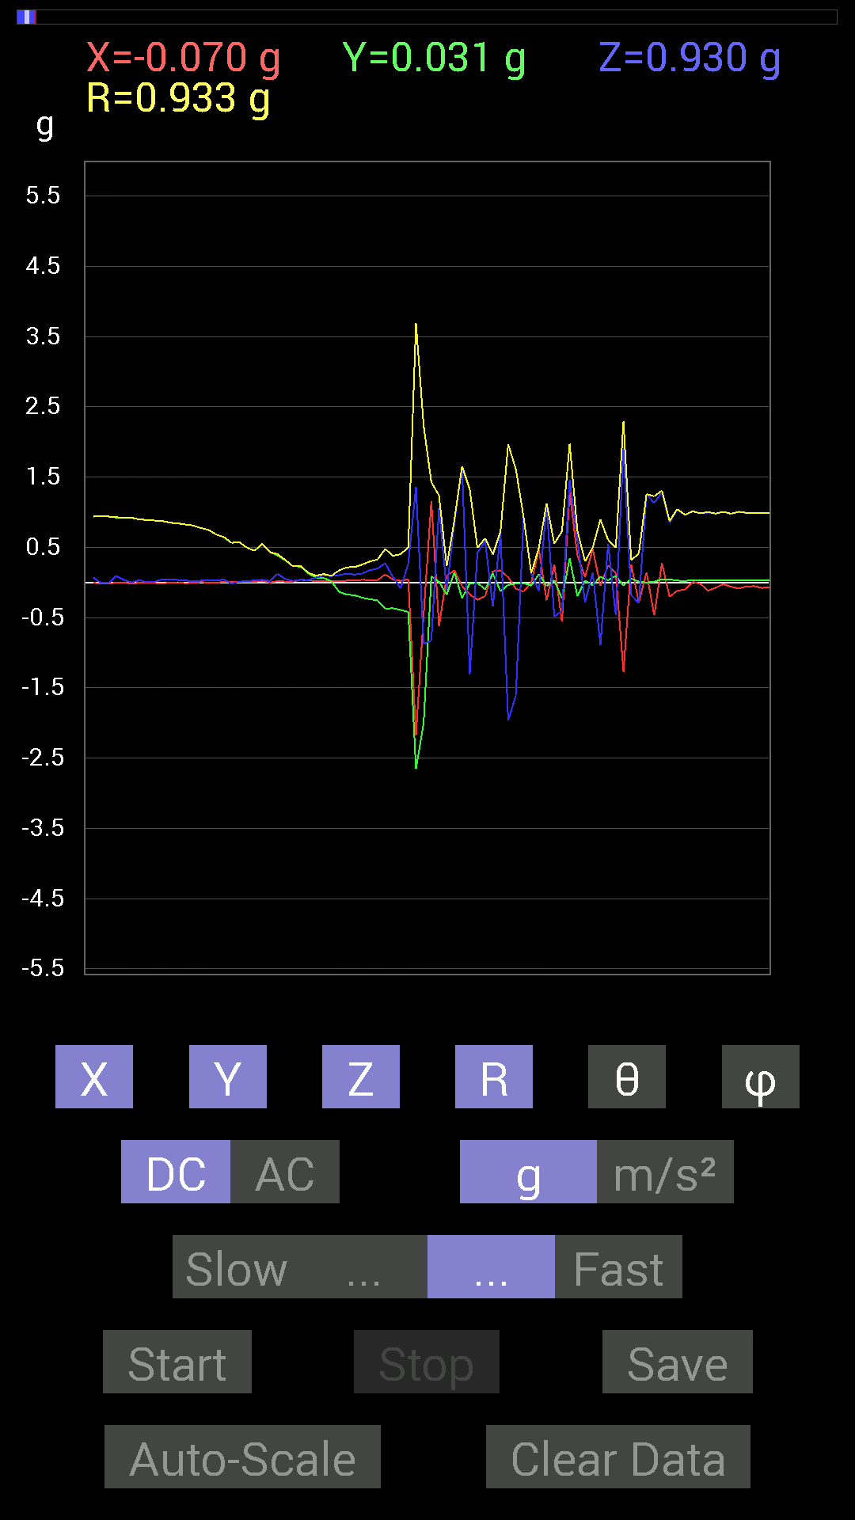
66 | 4.34 | 0.033199143 | -0.25583434 | 0.1972459 | 0.32474506 | 52.599205 | 277.39386
67 | 4.3780003 | 0.111317605 | -0.37496334 | 0.27341074 | 0.47722378 | 55.045944 | 286.53488
68 | 4.3780003 | 0.04101208 | -0.36715195 | 0.07616484 | 0.377205 | 78.3508 | 276.37372
69 | 4.4170003 | 0.021482073 | -0.3925397 | -0.083976224 | 0.40199614 | 102.057785 | 273.13245
70 | 4.418 | 0.044917766 | -0.4198811 | 0.26364574 | 0.49782208 | 58.02168 | 276.10614
71 | 4.4550004 | -2.1775224 | -2.655992 | 1.3611959 | 3.6944218 | 68.38017 | 230.65329
72 | 4.458 | -0.45503387 | -2.0017586 | -0.87296134 | 2.2307296 | 113.03756 | 257.19333
73 | 4.5230002 | 1.1580907 | 0.08592984 | -0.8280436 | 1.4262588 | 125.49067 | 4.2435465
74 | 4.5230002 | -0.6210327 | 0.009765002 | 1.0702088 | 1.2373859 | 30.129292 | 179.09917
75 | 4.5230002 | 0.0917876 | -0.17381175 | -0.11912899 | 0.2298417 | 121.21888 | 297.83792
76 | 4.539 | 0.16990606 | 0.14451675 | 0.85929066 | 0.8877689 | 14.551646 | 40.383442
77 | 4.605 | -0.052729145 | -0.22654091 | 1.6385124 | 1.6549393 | 8.079512 | 256.89725
78 | 4.605 | -0.17185813 | -0.013670692 | -1.3123724 | 1.3236477 | 172.51617 | 184.5481
79 | 4.605 | -0.24802297 | -0.0058593126 | 0.4237868 | 0.49106514 | 30.345453 | 181.3533
80 | 4.6190004 | -0.19529383 | -0.09959898 | 0.58978564 | 0.6292112 | 20.390244 | 207.02138
81 | 4.6410003 | 0.15818743 | 0.12694037 | -0.34176418 | 0.3974165 | 149.31262 | 38.745934
82 | 4.6780005 | 0.17185813 | -0.124988295 | 0.69133824 | 0.7232606 | 17.0863 | 323.9725
83 | 4.6800003 | 0.07225915 | -0.035152763 | -1.9666059 | 1.9682469 | 177.66016 | 334.05792
84 | 4.721 | -0.08983553 | -0.017576382 | -1.6072652 | 1.6098698 | 176.74033 | 191.07011
85 | 4.722 | -0.13084605 | -0.009765002 | 0.9256905 | 0.93494326 | 8.067524 | 184.26805
86 | 4.7650003 | 0 | -0.044917766 | 0.124988295 | 0.13281445 | 19.767206 | 270
87 | 4.7650003 | 0.46675095 | 0.11717536 | -0.12108261 | 0.4962333 | 104.12295 | 14.0925665
88 | 4.782 | -0.25583434 | -0.052729145 | 1.093643 | 1.1244049 | 13.433161 | 191.64597
89 | 4.822 | 0.25583434 | 0.033199143 | -0.488233 | 0.5522 | 152.14828 | 7.3938465
90 | 4.822 | -0.56049216 | -0.23044659 | -0.4042568 | 0.7284783 | 123.706116 | 202.35004
91 | 4.841 | 1.2850311 | 0.33981058 | 1.4588429 | 1.9735751 | 42.33772 | 14.812117
92 | 4.8910003 | 0.3827747 | -0.1933402 | 0.6034563 | 0.74030834 | 35.39861 | 333.20157
93 | 4.8910003 | 0.07811691 | 0.023435695 | -0.28708142 | 0.29844132 | 164.14075 | 16.699663
94 | 4.9020004 | 0.47456387 | -0.04101208 | 0.14061105 | 0.4966531 | 73.55366 | 355.06073
95 | 4.973 | -0.050777078 | 0.08007053 | -0.89053774 | 0.89557076 | 173.92278 | 122.381004
96 | 4.973 | 0.24411729 | 0.031247074 | 0.5526808 | 0.60500056 | 24.00343 | 7.29421
97 | 4.973 | 0.13084605 | 0.0917876 | -0.46870455 | 0.49520665 | 161.17041 | 35.049393
98 | 4.9820004 | -1.273314 | -0.042964146 | 1.9080174 | 2.2942765 | 33.732185 | 181.93254
99 | 5.0090003 | 0.25778797 | 0.05468277 | -0.17966951 | 0.3189451 | 124.286 | 11.976233
100 | 5.0220003 | -0.28317574 | 0.01171707 | -0.29489282 | 0.40900803 | 136.1367 | 177.6306
101 | 5.05 | 0.14256468 | -0.0019536226 | 1.2498783 | 1.2579842 | 6.5077977 | 359.2149
102 | 5.064 | -0.46870455 | 0.01171707 | 1.1307493 | 1.2240977 | 22.520725 | 178.56796
103 | 5.084 | 0.27341074 | 0.04101208 | 1.2772197 | 1.3067998 | 12.213932 | 8.530861
104 | 5.1190004 | -0.20310521 | 0.044917766 | 0.84952724 | 0.8746233 | 13.758585 | 167.52946
105 | 5.123 | -0.11717536 | 0.025387762 | 1.037008 | 1.0439159 | 6.59502 | 167.775
106 | 5.1590004 | -0.10350622 | 0.021482073 | 0.95693755 | 0.9627588 | 6.303847 | 168.27507
107 | 5.163 | 0.0078113796 | 0.031247074 | 1.0116203 | 1.0121329 | 1.8235968 | 75.96443
108 | 5.2000003 | -0.019530004 | 0.035152763 | 0.98232687 | 0.98314965 | 2.3442667 | 119.055466
109 | 5.203 | -0.11717536 | 0.027341384 | 0.99404395 | 1.0012996 | 6.9017158 | 166.86577
110 | 5.2460003 | -0.07421122 | 0.029293451 | 0.97646755 | 0.97972155 | 4.671057 | 158.45932
111 | 5.2460003 | -0.025387762 | 0.031247074 | 1.003809 | 1.004616 | 2.2967806 | 129.09332
112 | 5.2630005 | -0.062494148 | 0.029293451 | 0.97451395 | 0.976955 | 4.051154 | 154.88568
113 | 5.294 | -0.08592984 | 0.027341384 | 1.0018554 | 1.0059054 | 5.1431947 | 162.34984
114 | 5.3040004 | -0.05858846 | 0.029293451 | 0.98818463 | 0.9903532 | 3.7923534 | 153.43556
115 | 5.3420005 | -0.052729145 | 0.031247074 | 0.98232687 | 0.9842372 | 3.5703447 | 149.3492
116 | 5.3430004 | -0.07811691 | 0.027341384 | 0.98818463 | 0.99164444 | 4.7875338 | 160.70966
117 | 5.3820004 | -0.07225915 | 0.025387762 | 0.9901383 | 0.99309605 | 4.4231486 | 160.64142
118 | 5.3840003 | -0.06835346 | 0.031247074 | 0.9862326 | 0.9890921 | 4.3578386 | 155.43298
119 | 5.4240003 | -0.06444622 | 0.029293451 | 0.98818463 | 0.99071705 | 4.0975375 | 155.55626
120 | 5.4240003 | -0.07616484 | 0.029293451 | 0.9901383 | 0.9934954 | 4.711519 | 158.96297
121 | 5.4670005 | -0.06835346 | 0.029293451 | 0.9862326 | 0.9890323 | 4.312161 | 156.80203
122 | 5.4680004 | -0.06444622 | 0.029293451 | 0.98818463 | 0.99071705 | 4.0975375 | 155.55626
123 | 5.486 | -0.07421122 | 0.027341384 | 0.9862326 | 0.9893986 | 4.584839 | 159.77486
124 | 5.5230002 | -0.07225915 | 0.029293451 | 0.9901383 | 0.9932036 | 4.50263 | 157.93265
125 | 5.5260005 | -0.06835346 | 0.029293451 | 0.98818463 | 0.9909789 | 4.3037047 | 156.80203

第9次
 | Keuwl | Accelerometer | Data | File |  | 2015-04-30 | 15-16-00
Number | Time(s) | X(g) | Y(g) | Z(g) | R（g） | Theta（deg） | Phi（deg）
129 | 4.329 | -0.013670692 | 0.99209034 | -0.0039056898 | 0.9921922 | 90.22554 | 90.78947
130 | 4.3440003 | -0.013670692 | 0.99209034 | -0.009765002 | 0.99223256 | 90.56388 | 90.78947
131 | 4.3640003 | -0.015622759 | 0.99209034 | -0.01171707 | 0.9922825 | 90.676575 | 90.90218
132 | 4.3910003 | -0.023435695 | 0.9901383 | 0 | 0.99041563 | 90 | 91.35589
133 | 4.4040003 | -0.031247074 | 0.9901383 | -0.01171707 | 0.99070054 | 90.67766 | 91.807556
134 | 4.425 | -0.04101208 | 0.9862326 | -0.027341384 | 0.98746353 | 91.58664 | 92.38125
135 | 4.445 | -0.039058454 | 0.98232687 | -0.019530004 | 0.98329705 | 91.13807 | 92.27695
136 | 4.471 | -0.04101208 | 0.98037326 | -0.0058593126 | 0.9812482 | 90.34213 | 92.39546
137 | 4.485 | -0.017576382 | 0.98037326 | 0.017576382 | 0.98068833 | 88.97306 | 91.0271
138 | 4.505 | 0.0019536226 | 0.98037326 | 0.044917766 | 0.9814037 | 87.37672 | 89.885826
139 | 4.537 | 0.027341384 | 0.9725619 | 0.042964146 | 0.9738943 | 87.47153 | 88.38968
140 | 4.5470004 | 0.025387762 | 0.97451395 | 0.017576382 | 0.975003 | 88.96707 | 88.50768
141 | 4.589 | 0.01171707 | 0.97451395 | 0.015622759 | 0.9747096 | 89.08162 | 89.311134
142 | 4.589 | 0.0039056898 | 0.9686562 | 0.031247074 | 0.96916795 | 88.1524 | 89.76898
143 | 4.6080003 | 0.015622759 | 0.9706083 | 0.050777078 | 0.97206116 | 87.00571 | 89.07786
144 | 4.6390004 | 0.015622759 | 0.9706083 | 0.06639984 | 0.9730023 | 86.08697 | 89.07786
145 | 4.6470003 | 0.01171707 | 0.9686562 | 0.062494148 | 0.97074074 | 86.30887 | 89.30697
146 | 4.691 | 0.0078113796 | 0.96279687 | 0.025387762 | 0.96316326 | 88.48958 | 89.53516
147 | 4.691 | 0.021482073 | 0.9588912 | 0.025387762 | 0.95946777 | 88.483765 | 88.71661
148 | 4.708 | -0.01171707 | 0.95693755 | 0.052729145 | 0.9584608 | 86.84631 | 90.701515
149 | 4.743 | -0.0039056898 | 0.94717413 | 0.023435695 | 0.9474721 | 88.58265 | 90.23626
150 | 4.749 | -0.01171707 | 0.9549855 | 0.06639984 | 0.95736283 | 86.02294 | 90.70295
151 | 4.7720003 | 0.0039056898 | 0.9295962 | 0.111317605 | 0.9362457 | 83.1715 | 89.75928
152 | 4.801 | -0.052729145 | 0.9354555 | 0.0058593126 | 0.9369588 | 89.64169 | 93.2262
153 | 4.808 | -0.025387762 | 0.91006774 | 0.09569329 | 0.91543704 | 83.99974 | 91.59794
154 | 4.859 | -0.023435695 | 0.91006774 | 0.042964146 | 0.91138273 | 87.29797 | 91.47513
155 | 4.859 | -0.029293451 | 0.90811414 | -0.0019536226 | 0.9085886 | 90.1232 | 91.84757
156 | 4.8690004 | -0.029293451 | 0.89249134 | -0.0078113796 | 0.89300615 | 90.50119 | 91.87989
157 | 4.9160004 | -0.033199143 | 0.88077426 | 0.08592984 | 0.8855786 | 84.43169 | 92.15864
158 | 4.9160004 | -0.019530004 | 0.8475736 | 0.023435695 | 0.8481224 | 88.41657 | 91.31999
159 | 4.9290004 | -0.0019536226 | 0.84952724 | -0.033199143 | 0.85017794 | 92.237946 | 90.13176
160 | 4.973 | 0.021482073 | 0.8397622 | 0.031247074 | 0.8406179 | 87.869736 | 88.53463
161 | 4.973 | 0.023435695 | 0.7011032 | 0.015622759 | 0.70166874 | 88.7242 | 88.085495
162 | 4.9900002 | 0.04101208 | 0.6776691 | 0.019530004 | 0.6791898 | 88.35224 | 86.53672
163 | 5.0270004 | 0.052729145 | 0.9354555 | 0.056634836 | 0.93865055 | 86.54088 | 86.7738
164 | 5.032 | -0.0019536226 | 0.7382096 | 0.027341384 | 0.73871833 | 87.87889 | 90.15163
165 | 5.083 | 0.01171707 | 0.80851513 | 0.17381175 | 0.8270698 | 77.868645 | 89.16972
166 | 5.083 | 0 | 0.73039824 | 0.04101208 | 0.7315487 | 86.7862 | 90
167 | 5.092 | -0.01171707 | 0.61126924 | 0.037106387 | 0.61250657 | 86.526825 | 91.09814
168 | 5.1410003 | -0.027341384 | 0.52338576 | -0.013670692 | 0.5242777 | 91.49417 | 92.99038
169 | 5.1410003 | -0.023435695 | 0.517528 | -0.07616484 | 0.5236273 | 98.3637 | 92.592804
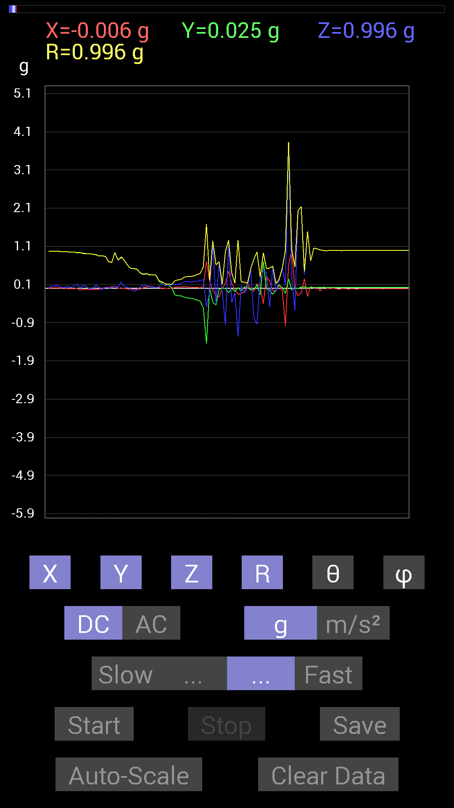
170 | 5.151 | -0.027341384 | 0.497998 | -0.044917766 | 0.5007666 | 95.14623 | 93.14253
171 | 5.197 | -0.019530004 | 0.40621042 | 0.042964146 | 0.40894285 | 83.96929 | 92.75258
172 | 5.197 | 0.019530004 | 0.36129266 | 0.0820226 | 0.3710007 | 77.22725 | 86.90584
173 | 5.2120004 | 0.039058454 | 0.3827747 | 0.06835346 | 0.39078668 | 79.92644 | 84.17368
174 | 5.255 | 0.056634836 | 0.34957558 | 0.046869833 | 0.35722175 | 82.46068 | 80.797455
175 | 5.255 | 0.042964146 | 0.3554349 | 0.035152763 | 0.3597438 | 84.392334 | 83.10766
176 | 5.2720003 | 0.021482073 | 0.3456699 | 0.017576382 | 0.34678248 | 87.094765 | 86.443855
177 | 5.314 | 0.033199143 | 0.18748245 | 0.05468277 | 0.19809608 | 73.9759 | 79.95824
178 | 5.314 | -0.01171707 | 0.11326967 | 0.12303468 | 0.16764499 | 42.78564 | 95.9059
179 | 5.3320003 | 0.0078113796 | 0.0917876 | 0.07616484 | 0.11952851 | 50.41586 | 85.13569
180 | 5.368 | -0.0039056898 | 0.08007053 | 0.0820226 | 0.11469199 | 44.344063 | 92.792564
181 | 5.373 | 0.0039056898 | 0.023435695 | 0.09959898 | 0.102393575 | 13.416937 | 80.53829
182 | 5.426 | 0.021482073 | -0.17381175 | 0.09959898 | 0.20147447 | 60.373077 | 277.0457
183 | 5.426 | 0.04101208 | -0.18943451 | 0.10741191 | 0.2215959 | 61.005886 | 282.21585
184 | 5.433 | 0.035152763 | -0.19919951 | 0.12694037 | 0.2388096 | 57.88944 | 280.00797
185 | 5.4870005 | 0.048823457 | -0.23044659 | 0.17576382 | 0.29390863 | 53.271637 | 281.96207
186 | 5.4870005 | 0.033199143 | -0.24997504 | 0.18162313 | 0.31076786 | 54.237026 | 277.5652
187 | 5.493 | 0.031247074 | -0.25974005 | 0.16795245 | 0.3108847 | 57.300003 | 276.8598
188 | 5.5460005 | 0.019530004 | -0.27536437 | 0.17576382 | 0.32726118 | 57.515255 | 274.05685
189 | 5.5460005 | 0.025387762 | -0.3085635 | 0.18943451 | 0.36296198 | 58.539352 | 274.70355
190 | 5.5550003 | 0.013670692 | -0.33004558 | 0.20115158 | 0.38675436 | 58.660927 | 272.37186
191 | 5.6480002 | 0.050777078 | -0.50971663 | 0.23630434 | 0.56411797 | 65.23536 | 275.68893
192 | 5.6480002 | 0.7069625 | -1.4490778 | -0.48432732 | 1.6835068 | 106.71968 | 296.00638
193 | 5.6480002 | 0.18748245 | 0.0078113796 | -0.097646914 | 0.21153156 | 117.49161 | 2.3858254
194 | 5.6480002 | -0.044917766 | -0.36129266 | 1.1932435 | 1.2475497 | 16.967632 | 262.91306
195 | 5.657 | -0.19138813 | -0.43745747 | -0.39449334 | 0.61937344 | 129.56277 | 246.37057
196 | 5.7500005 | -0.22458728 | -0.027341384 | 0.6659505 | 0.7033328 | 18.76432 | 186.94107
197 | 5.7500005 | -0.0039056898 | 0.0078113796 | -0.10936398 | 0.10971213 | 175.4343 | 116.56505
198 | 5.7500005 | 0.13475175 | -0.0019536226 | -0.9530319 | 0.9625132 | 171.95131 | 359.16937
199 | 5.7510004 | 0.44917455 | -0.11326967 | 1.1698078 | 1.2581884 | 21.603237 | 345.84665
200 | 5.7570004 | 0.12694037 | -0.0078113796 | -0.38472834 | 0.4052046 | 161.70755 | 356.4787
201 | 5.861 | -0.033199143 | -0.0820226 | -0.10936398 | 0.14067826 | 141.02359 | 247.96407
202 | 5.861 | -0.16209313 | 0.019530004 | -1.263549 | 1.2740532 | 172.6375 | 173.12976
203 | 5.861 | -0.124988295 | -0.070305526 | 0.07811691 | 0.16330092 | 61.421543 | 209.35762
204 | 5.8620005 | -0.10741191 | 0.04101208 | -0.115223296 | 0.16277505 | 135.06174 | 159.10211
205 | 5.8620005 | 0.13084605 | 0.037106387 | 0.015622759 | 0.13690013 | 83.44725 | 15.832707
206 | 5.8780003 | -0.017576382 | -0.04101208 | 0.5155744 | 0.5175016 | 4.94629 | 246.80167
207 | 5.9430003 | -0.083976224 | -0.027341384 | -0.75969166 | 0.76480776 | 173.36906 | 198.03447
208 | 5.9430003 | 0.11912899 | 0.09374122 | -0.9413148 | 0.9534426 | 170.85165 | 38.1988
209 | 5.9430003 | 0.050777078 | -0.16990606 | 0.23630434 | 0.29544225 | 36.885883 | 286.63898
210 | 5.9560003 | -0.4023047 | 0.69719756 | 0.46284524 | 0.92852527 | 60.10094 | 119.98628
211 | 5.978 | 0.3085635 | -0.015622759 | 0.41597542 | 0.51816124 | 36.602497 | 357.10156
212 | 5.998 | 0.19138813 | -0.044917766 | -0.49409232 | 0.5317652 | 158.30348 | 346.79202
213 | 6.0280004 | -0.05468277 | -0.15623537 | 0.55658644 | 0.58067906 | 16.562458 | 250.70982
214 | 6.037 | -0.07421122 | -0.044917766 | -0.08788191 | 0.12348336 | 135.3726 | 211.18523
215 | 6.056 | 0.09569329 | 0.09374122 | 0.1972459 | 0.23843357 | 34.18199 | 44.409603
216 | 6.0850005 | -0.06444622 | 0.017576382 | 0.527293 | 0.53150743 | 7.220017 | 164.74477
217 | 6.097 | -0.984279 | -0.13279969 | 0.08592984 | 0.9969076 | 85.055176 | 187.68399
218 | 6.116 | 0.617127 | 0.24411729 | 3.7633057 | 3.8213754 | 10.001246 | 21.582294
219 | 6.1480002 | 0.97646755 | -0.044917766 | 0.28512782 | 1.0182359 | 73.73852 | 357.36624
220 | 6.157 | -0.027341384 | 0.019530004 | -0.5663515 | 0.5673473 | 176.60477 | 144.4617
221 | 6.183 | -0.18748245 | -0.0039056898 | 2.0349576 | 2.0435796 | 5.264996 | 181.19344
222 | 6.1970005 | -0.11717536 | 0.031247074 | 2.1326046 | 2.1360497 | 3.2545574 | 165.06844
223 | 6.2180004 | 0.25583434 | 0.042964146 | 0.3554349 | 0.44003534 | 36.124126 | 9.533146
224 | 6.2440004 | -0.21091658 | 0.0078113796 | 1.4744656 | 1.4894952 | 8.14623 | 177.879
225 | 6.2580004 | 0.05468277 | 0.025387762 | 0.7186796 | 0.7212039 | 4.7952204 | 24.904196
226 | 6.2780004 | 0 | 0.021482073 | 1.0565381 | 1.0567565 | 1.1648288 | 90
227 | 6.3050003 | 0.023435695 | 0.025387762 | 1.037008 | 1.0375835 | 1.9082383 | 47.28959
228 | 6.3180003 | -0.07225915 | 0.025387762 | 1.003809 | 1.0067266 | 4.3631835 | 160.64142
229 | 6.3380003 | 0.039058454 | 0.029293451 | 0.9901383 | 0.9913413 | 2.8229282 | 36.869534
230 | 6.3710003 | 0.009765002 | 0.027341384 | 0.984279 | 0.98470706 | 1.6895704 | 70.345764
231 | 6.38 | -0.0058593126 | 0.027341384 | 0.99404395 | 0.99443716 | 1.6113123 | 102.09565
232 | 6.4040003 | 0.0019536226 | 0.025387762 | 0.9901383 | 0.99046564 | 1.4731277 | 85.599686
233 | 6.419 | -0.0039056898 | 0.027341384 | 0.9901383 | 0.99052346 | 1.5978968 | 98.12965
234 | 6.4570003 | -0.027341384 | 0.025387762 | 0.9901383 | 0.99084103 | 2.1580355 | 137.12184
235 | 6.459 | 0 | 0.027341384 | 0.98818463 | 0.9885628 | 1.5848618 | 90
236 | 6.4820004 | -0.009765002 | 0.025387762 | 0.995996 | 0.99636734 | 1.5643553 | 111.03845
237 | 6.5520005 | -0.019530004 | 0.027341384 | 0.9901383 | 0.99070823 | 1.9436013 | 125.53829
238 | 6.5530005 | -0.0058593126 | 0.025387762 | 0.99404395 | 0.99438536 | 1.501417 | 102.995895
239 | 6.5530005 | -0.013670692 | 0.025387762 | 0.9901383 | 0.9905581 | 1.668122 | 118.301384
240 | 6.5610003 | -0.013670692 | 0.027341384 | 0.99209034 | 0.99256116 | 1.7648053 | 116.56505
241 | 6.591 | -0.0078113796 | 0.027341384 | 0.99209034 | 0.9924978 | 1.6418713 | 105.944534

第10次
 | Keuwl | Accelerometer | Data | File |  | 2015-04-30 | 15-16-31
Number | Time(s) | X(g) | Y(g) | Z(g) | R（g） | Theta（deg） | Phi（deg）
1 | 3.2150002 | -0.017576382 | 0.99209034 | 0.07225915 | 0.99487364 | 85.834854 | 91.01498
2 | 3.2150002 | -0.021482073 | 0.9901383 | 0.07616484 | 0.9932957 | 85.6023 | 91.2429
3 | 3.226 | -0.025387762 | 0.9901383 | 0.07225915 | 0.99309605 | 85.827385 | 91.46878
4 | 3.262 | -0.025387762 | 0.9901383 | 0.07421122 | 0.99324 | 85.71508 | 91.46878
5 | 3.2670002 | -0.025387762 | 0.98818463 | 0.07616484 | 0.9914406 | 85.59406 | 91.47168
6 | 3.3130002 | -0.023435695 | 0.9901383 | 0.07616484 | 0.9933399 | 85.6025 | 91.35589
7 | 3.3130002 | -0.021482073 | 0.98818463 | 0.07616484 | 0.99134827 | 85.59365 | 91.24535
8 | 3.3260002 | -0.021482073 | 0.9901383 | 0.07811691 | 0.9934473 | 85.49005 | 91.2429
9 | 3.3620002 | -0.019530004 | 0.98818463 | 0.08983553 | 0.99245185 | 84.80655 | 91.13222
10 | 3.3660002 | -0.013670692 | 0.98818463 | 0.08592984 | 0.9920079 | 85.03069 | 90.79259
11 | 3.413 | -0.0078113796 | 0.98818463 | 0.070305526 | 0.9907133 | 85.93061 | 90.4529
12 | 3.413 | -0.017576382 | 0.9862326 | 0.05858846 | 0.98812765 | 86.6008 | 91.021
13 | 3.4290001 | -0.035152763 | 0.98818463 | 0.046869833 | 0.9899199 | 87.286194 | 92.03733
14 | 3.463 | -0.031247074 | 0.98818463 | 0.052729145 | 0.99008363 | 86.947136 | 91.81113
15 | 3.4650002 | -0.013670692 | 0.9901383 | 0.07811691 | 0.9933091 | 85.489426 | 90.79102
16 | 3.512 | 0.013670692 | 0.984279 | 0.037106387 | 0.985073 | 87.84123 | 89.20427
17 | 3.512 | 0.013670692 | 0.97841966 | 0.031247074 | 0.9790139 | 88.17099 | 89.1995
18 | 3.5260003 | 0.013670692 | 0.98037326 | 0.021482073 | 0.9807039 | 88.74485 | 89.201096
19 | 3.594 | 0.021482073 | 0.98037326 | 0.035152763 | 0.9812385 | 87.946945 | 88.74473
20 | 3.594 | 0.0058593126 | 0.97646755 | 0.046869833 | 0.97760934 | 87.252 | 89.6562
21 | 3.594 | 0.0039056898 | 0.97646755 | 0.042964146 | 0.9774201 | 87.48066 | 89.77083
22 | 3.6090002 | 0.0058593126 | 0.97646755 | 0.050777078 | 0.9778044 | 87.02331 | 89.6562
23 | 3.67 | 0.023435695 | 0.9706083 | 0.035152763 | 0.97152734 | 87.926414 | 88.616844
24 | 3.67 | 0.0078113796 | 0.9686562 | 0.033199143 | 0.96925646 | 88.03711 | 89.53797
25 | 3.67 | -0.0039056898 | 0.9667026 | 0.019530004 | 0.96690774 | 88.842636 | 90.23148
26 | 3.7000003 | -0.01171707 | 0.9667026 | 0.009765002 | 0.96682286 | 89.421295 | 90.69443
27 | 3.7070003 | -0.048823457 | 0.96084327 | 0.060540527 | 0.9639858 | 86.39932 | 92.908875
28 | 3.736 | -0.031247074 | 0.9549855 | 0.033199143 | 0.95607316 | 88.01003 | 91.87405
29 | 3.749 | -0.05468277 | 0.96084327 | -0.015622759 | 0.96252483 | 90.93001 | 93.25726
30 | 3.7680001 | -0.009765002 | 0.9393612 | 0.070305526 | 0.94203913 | 85.71997 | 90.59559
31 | 3.795 | -0.027341384 | 0.94326687 | 0.017576382 | 0.94382674 | 88.93295 | 91.6603
32 | 3.808 | -0.017576382 | 0.93350345 | 0.009765002 | 0.93371993 | 89.40078 | 91.07866
33 | 3.828 | -0.021482073 | 0.9315498 | 0.029293451 | 0.9322578 | 88.199356 | 91.32104
34 | 3.8580003 | 0 | 0.9178791 | 0.023435695 | 0.91817826 | 88.537415 | 90
35 | 3.8680003 | -0.013670692 | 0.91397345 | 0.019530004 | 0.9142843 | 88.77602 | 90.85693
36 | 3.9150002 | -0.0078113796 | 0.9042084 | 0.025387762 | 0.90459853 | 88.39177 | 90.494965
37 | 3.9160001 | -0.0078113796 | 0.89639705 | 0.042964146 | 0.8974601 | 87.25603 | 90.499275
38 | 3.9300003 | -0.029293451 | 0.87882066 | 0.017576382 | 0.8794844 | 88.85487 | 91.90912
39 | 3.9710002 | -0.025387762 | 0.8690557 | 0.013670692 | 0.8695339 | 89.09917 | 91.67331
40 | 3.9710002 | -0.023435695 | 0.8573386 | 0.023435695 | 0.857979 | 88.43477 | 91.56581
41 | 3.9910002 | -0.015622759 | 0.8339029 | 0.015622759 | 0.83419555 | 88.9269 | 91.07328
42 | 4.0280004 | -0.021482073 | 0.8202322 | 0.013670692 | 0.82062733 | 89.04548 | 91.500244
43 | 4.03 | -0.0039056898 | 0.8026558 | 0.023435695 | 0.80300736 | 88.32759 | 90.27879
44 | 4.084 | -0.0019536226 | 0.78898513 | 0.037106387 | 0.78985965 | 87.30734 | 90.14187
45 | 4.085 | 0.009765002 | 0.76359737 | 0.023435695 | 0.76401937 | 88.24222 | 89.267334
46 | 4.09 | 0.0019536226 | 0.7323503 | 0.031247074 | 0.73301923 | 87.55686 | 89.84716
47 | 4.1410003 | 0.019530004 | 0.7089146 | 0.031247074 | 0.7098716 | 87.47714 | 88.42195
48 | 4.142 | 0.0019536226 | 0.6542334 | 0.017576382 | 0.65447235 | 88.46109 | 89.82891
49 | 4.1520004 | -0.0039056898 | 0.5038573 | 0.019530004 | 0.50425076 | 87.780334 | 90.44412
50 | 4.2050004 | 0.0039056898 | 0.4569875 | 0.05858846 | 0.46074444 | 82.694466 | 89.51033
51 | 4.2050004 | 0.0019536226 | 0.44917455 | 0.029293451 | 0.450133 | 86.26871 | 89.7508
52 | 4.2120004 | 0.01171707 | 0.3827747 | -0.042964146 | 0.38535655 | 96.40133 | 88.24667
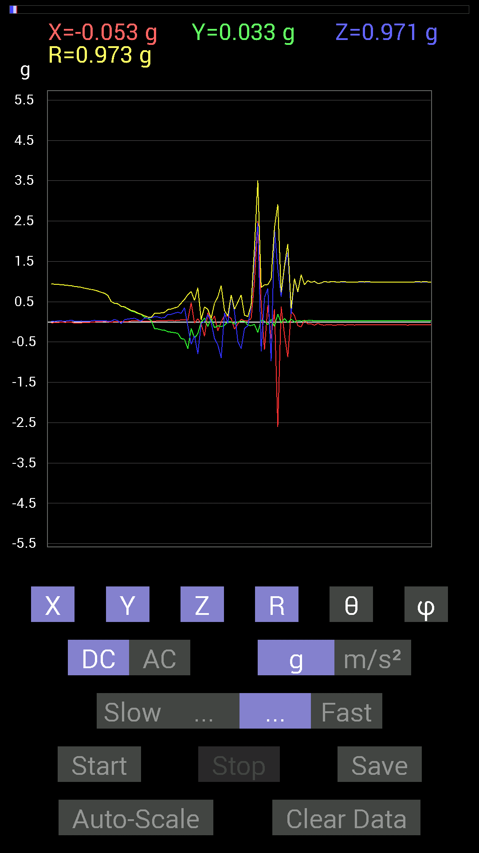
53 | 4.27 | 0.0078113796 | 0.36910403 | 0.05468277 | 0.37321442 | 81.57478 | 88.78763
54 | 4.27 | 0.0078113796 | 0.32028058 | 0.070305526 | 0.3279993 | 77.6228 | 88.60288
55 | 4.2710004 | 0.023435695 | 0.26950505 | 0.0820226 | 0.28268343 | 73.13264 | 85.03016
56 | 4.293 | 0.027341384 | 0.24606936 | 0.0917876 | 0.26405045 | 69.65856 | 83.65973
57 | 4.352 | 0.025387762 | 0.20896451 | 0.052729145 | 0.21700476 | 75.93715 | 83.07291
58 | 4.352 | 0.021482073 | 0.18748245 | 0.017576382 | 0.18952592 | 84.67882 | 83.463455
59 | 4.352 | 0.017576382 | 0.11326967 | 0.09569329 | 0.14931896 | 50.14365 | 81.179596
60 | 4.3830004 | 0.013670692 | 0.083976224 | 0.08592984 | 0.1209249 | 44.715836 | 80.75379
61 | 4.392 | 0.019530004 | 0.033199143 | 0.10350622 | 0.11044067 | 20.41165 | 59.53305
62 | 4.427 | 0.019530004 | -0.16599882 | 0.12694037 | 0.20988303 | 52.78448 | 276.71008
63 | 4.433 | 0.025387762 | -0.17576382 | 0.12108261 | 0.21493827 | 55.713135 | 278.2191
64 | 4.467 | 0.025387762 | -0.1972459 | 0.097646914 | 0.22155225 | 63.8489 | 277.3343
65 | 4.473 | 0.033199143 | -0.2070109 | 0.10350622 | 0.23381452 | 63.724667 | 279.11118
66 | 4.506 | 0.033199143 | -0.24216366 | 0.18552883 | 0.3068654 | 52.800404 | 277.80624
67 | 4.513 | 0.042964146 | -0.25583434 | 0.18748245 | 0.3200731 | 54.14409 | 279.53314
68 | 4.5470004 | 0.029293451 | -0.26950505 | 0.21482228 | 0.34588972 | 51.60557 | 276.20334
69 | 4.5540004 | 0.039058454 | -0.2812221 | 0.23825797 | 0.3706458 | 49.99769 | 277.90714
70 | 4.5880003 | 0.046869833 | -0.4140218 | 0.21091658 | 0.46700817 | 63.15146 | 276.45874
71 | 4.5930004 | 0.050777078 | -0.4315982 | 0.34957558 | 0.5577261 | 51.186516 | 276.70993
72 | 4.6280003 | 0.039058454 | -0.6659505 | -0.10936398 | 0.67600006 | 99.31029 | 273.3566
73 | 4.6340003 | 0.47456387 | -0.16404675 | -0.5585401 | 0.75105876 | 138.04501 | 340.93082
74 | 4.7130003 | -0.031247074 | -0.40621042 | -0.34371626 | 0.533033 | 130.15302 | 265.6013
75 | 4.7130003 | 0.08007053 | -0.28903505 | -0.79289085 | 0.84771955 | 159.28024 | 285.48416
76 | 4.7130003 | -0.042964146 | -0.0039056898 | -0.033199143 | 0.05443671 | 127.57987 | 185.19424
77 | 4.715 | -0.35934058 | 0.09374122 | 0.0058593126 | 0.37141272 | 89.09608 | 165.37909
78 | 4.736 | 0.23044659 | -0.111317605 | 0.17771745 | 0.31157783 | 55.22334 | 334.21707
79 | 4.7700005 | 0.0078113796 | 0.08592984 | -0.0039056898 | 0.0863725 | 92.59175 | 84.805855
80 | 4.775 | 0.14647037 | -0.14451675 | -0.4140218 | 0.46233398 | 153.5732 | 315.38467
81 | 4.8310003 | -0.22458728 | -0.09569329 | -0.5702572 | 0.62031436 | 156.82448 | 203.07813
82 | 4.8310003 | 0 | -0.115223296 | -0.89249134 | 0.8998984 | 172.64366 | 270
83 | 4.8370004 | 0.15232968 | -0.08592984 | 0.22263521 | 0.28311607 | 38.152035 | 330.57248
84 | 4.894 | 0.14256468 | 0.0039056898 | -0.037106387 | 0.1473663 | 104.58387 | 1.5692776
85 | 4.894 | 0.08788191 | 0 | 0.66204476 | 0.66785216 | 7.561434 | 0
86 | 4.8950005 | -0.17966951 | -0.056634836 | 0.25192866 | 0.31457382 | 36.787983 | 197.49573
87 | 4.9160004 | -0.048823457 | -0.0019536226 | -0.48628095 | 0.4887297 | 174.26205 | 182.29141
88 | 4.9570003 | 0.06444622 | 0.017576382 | -0.66399837 | 0.66735005 | 174.25519 | 15.255235
89 | 4.9570003 | 0.023435695 | 0.019530004 | -0.16209313 | 0.16493888 | 169.34138 | 39.805943
90 | 5.0200005 | 0.033199143 | -0.08592984 | -0.097646914 | 0.13424246 | 136.66821 | 291.1241
91 | 5.0210004 | 0.07811691 | -0.08983553 | 0.4003511 | 0.4176765 | 16.560444 | 311.00876
92 | 5.0210004 | 1.0174797 | -0.062494148 | 1.542819 | 1.8491784 | 33.4542 | 356.4853
93 | 5.038 | 2.497803 | -0.26364574 | 2.4509332 | 3.5093594 | 45.701298 | 353.97467
94 | 5.0820003 | 0.4472225 | 0.04101208 | -0.7284446 | 0.85575783 | 148.34543 | 5.2395954
95 | 5.0820003 | -0.6893861 | 0.019530004 | 0.6034563 | 0.9164028 | 48.814007 | 178.37727
96 | 5.097 | 0.41597542 | -0.06639984 | 0.8260915 | 0.9272927 | 27.018002 | 350.9307
97 | 5.118 | -0.4101161 | 0.06444622 | -0.97646755 | 1.0610548 | 156.96706 | 171.06949
98 | 5.144 | 0.3183285 | -0.111317605 | 2.3083684 | 2.3328714 | 8.311558 | 340.72556
99 | 5.1580005 | -2.6013093 | 0.19529383 | 1.3084668 | 2.918396 | 63.36204 | 175.70656
100 | 5.181 | 0.37691697 | -0.029293451 | 0.62493837 | 0.730392 | 31.171646 | 355.556
101 | 5.197 | -0.32028058 | 0.08592984 | 1.3494773 | 1.3896232 | 13.805777 | 164.98149
102 | 5.2180004 | -0.87296134 | -0.017576382 | 1.7244406 | 1.9328905 | 26.854523 | 181.15344
103 | 5.2380004 | 0.26364574 | 0.070305526 | 0.19529383 | 0.33554673 | 54.407482 | 14.9314165
104 | 5.2700005 | 0.15818743 | -0.0058593126 | 1.0623958 | 1.074124 | 8.474634 | 357.87872
105 | 5.2790003 | -0.0917876 | 0.035152763 | 0.7382096 | 0.74472415 | 7.5840054 | 159.04419
106 | 5.322 | -0.124988295 | 0.019530004 | 1.1639484 | 1.1708028 | 6.20286 | 171.11908
107 | 5.322 | 0.048823457 | 0.031247074 | 0.91983277 | 0.92165744 | 3.6059234 | 32.619293
108 | 5.339 | -0.052729145 | 0.033199143 | 1.0233374 | 1.0252327 | 3.48442 | 147.80481
109 | 5.3690004 | -0.046869833 | 0.037106387 | 0.97841966 | 0.98024416 | 3.4963121 | 141.63168
110 | 5.379 | -0.0820226 | 0.027341384 | 1.003809 | 1.0075256 | 4.9228263 | 161.56473
111 | 5.4210005 | -0.037106387 | 0.033199143 | 0.94717413 | 0.9484819 | 3.0091481 | 138.18095
112 | 5.4210005 | -0.070305526 | 0.027341384 | 0.96279687 | 0.9657475 | 4.4799523 | 158.74925
113 | 5.44 | -0.0820226 | 0.031247074 | 0.99990326 | 1.0037483 | 5.01665 | 159.14531
114 | 5.4690003 | -0.06639984 | 0.031247074 | 0.984279 | 0.98701084 | 4.263883 | 154.79881
115 | 5.4800005 | -0.07225915 | 0.031247074 | 0.99209034 | 0.99520904 | 4.5371256 | 156.61487
116 | 5.5200005 | -0.08788191 | 0.031247074 | 0.99209034 | 0.9964652 | 5.370895 | 160.42677
117 | 5.5200005 | -0.07225915 | 0.031247074 | 0.98232687 | 0.98547643 | 4.5820184 | 156.61487
118 | 5.57 | -0.06639984 | 0.031247074 | 0.99209034 | 0.9948008 | 4.2304974 | 154.79881
119 | 5.57 | -0.08007053 | 0.031247074 | 0.9901383 | 0.9938619 | 4.961279 | 158.68207
120 | 5.5810003 | -0.07421122 | 0.031247074 | 0.9862326 | 0.98951423 | 4.6675754 | 157.16618
121 | 5.618 | -0.07225915 | 0.031247074 | 0.98818463 | 0.9913156 | 4.5549636 | 156.61487
122 | 5.6210003 | -0.07811691 | 0.031247074 | 0.98818463 | 0.9917598 | 4.8664308 | 158.1984
123 | 5.67 | -0.07421122 | 0.031247074 | 0.98818463 | 0.9914598 | 4.6583753 | 157.16618
124 | 5.6710005 | -0.07616484 | 0.031247074 | 0.9901383 | 0.9935549 | 4.752956 | 157.69382
125 | 5.681 | -0.07616484 | 0.033199143 | 0.98818463 | 0.9916714 | 4.8060746 | 156.44832
126 | 5.7260003 | -0.07421122 | 0.031247074 | 0.9901383 | 0.993407 | 4.6492414 | 157.16618
127 | 5.7260003 | -0.07421122 | 0.031247074 | 0.98818463 | 0.9914598 | 4.6583753 | 157.16618
128 | 5.7440004 | -0.07616484 | 0.031247074 | 0.98818463 | 0.99160796 | 4.7623024 | 157.69382
129 | 5.794 | -0.07616484 | 0.033199143 | 0.98818463 | 0.9916714 | 4.8060746 | 156.44832
130 | 5.794 | -0.07421122 | 0.031247074 | 0.98818463 | 0.9914598 | 4.6583753 | 157.16618
131 | 5.802 | -0.07421122 | 0.031247074 | 0.9862326 | 0.98951423 | 4.6675754 | 157.16618
132 | 5.8640003 | -0.07616484 | 0.031247074 | 0.98818463 | 0.99160796 | 4.7623024 | 157.69382
133 | 5.8640003 | -0.07421122 | 0.031247074 | 0.98818463 | 0.9914598 | 4.6583753 | 157.16618
134 | 5.8650002 | -0.07616484 | 0.031247074 | 0.98818463 | 0.99160796 | 4.7623024 | 157.69382

第11次
 | Keuwl | Accelerometer | Data | File |  | 2015-04-30 | 15-16-56
Number | Time(s) | X(g) | Y(g) | Z(g) | R（g） | Theta（deg） | Phi（deg）
1 | 4.6590004 | -0.048823457 | 0.99404395 | -0.07421122 | 0.9980052 | 94.26443 | 92.81188
2 | 4.6740003 | -0.046869833 | 0.995996 | -0.07225915 | 0.99971306 | 94.14495 | 92.69425
3 | 4.7130003 | -0.037106387 | 0.99404395 | -0.027341384 | 0.99511194 | 91.57444 | 92.13779
4 | 4.714 | -0.017576382 | 0.98818463 | -0.01171707 | 0.98841035 | 90.67923 | 91.01899
5 | 4.7660003 | -0.019530004 | 0.98818463 | -0.039058454 | 0.98914903 | 92.26302 | 91.13222
6 | 4.7660003 | -0.013670692 | 0.984279 | -0.023435695 | 0.9846528 | 91.36382 | 90.79573
7 | 4.776 | 0.01171707 | 0.98232687 | 0.01171707 | 0.9824666 | 89.316666 | 89.31661
8 | 4.8190002 | 0.0039056898 | 0.98232687 | 0.039058454 | 0.98311085 | 87.72307 | 89.772194
9 | 4.8190002 | 0.0019536226 | 0.98232687 | 0.042964146 | 0.9832679 | 87.49565 | 89.886055
10 | 4.835 | -0.0039056898 | 0.98232687 | 0.035152763 | 0.9829634 | 87.95055 | 90.227806
11 | 4.8960004 | 0.0058593126 | 0.98037326 | 0.044917766 | 0.9814192 | 87.37676 | 89.65757
12 | 4.8970003 | -0.0039056898 | 0.97646755 | 0.046869833 | 0.97759956 | 87.25197 | 90.22917
13 | 4.8970003 | 0.0058593126 | 0.97841966 | 0.017576382 | 0.9785951 | 88.97086 | 89.65688
14 | 4.926 | 0.009765002 | 0.97451395 | 0.060540527 | 0.97644144 | 86.44531 | 89.425896
15 | 4.9350004 | 0.0078113796 | 0.97841966 | 0.050777078 | 0.9797675 | 87.02928 | 89.54258

16 | 4.96 | 0.0078113796 | 0.97646755 | 0.044917766 | 0.9775314 | 87.36632 | 89.541664
17 | 4.9760003 | 0.0058593126 | 0.97451395 | 0.048823457 | 0.9757538 | 87.13191 | 89.65551
18 | 4.9950004 | 0.01171707 | 0.9706083 | 0.037106387 | 0.971388 | 87.81081 | 89.308365
19 | 5.043 | 0.0039056898 | 0.9647505 | 0.035152763 | 0.96539867 | 87.913246 | 89.76804
20 | 5.043 | -0.0039056898 | 0.9588912 | 0.037106387 | 0.95961684 | 87.783936 | 90.233376
21 | 5.056 | 0.0039056898 | 0.95693755 | 0.037106387 | 0.95766467 | 87.77942 | 89.76615
22 | 5.0930004 | 0.0039056898 | 0.9510798 | 0.044917766 | 0.9521479 | 87.29606 | 89.76471
23 | 5.097 | -0.0019536226 | 0.94522053 | 0.046869833 | 0.9463839 | 87.161255 | 90.11842
24 | 5.143 | 0.0019536226 | 0.9413148 | 0.033199143 | 0.9419021 | 87.98008 | 89.88109
25 | 5.144 | 0.0039056898 | 0.9315498 | 0.029293451 | 0.93201846 | 88.19889 | 89.75978
26 | 5.1600003 | 0 | 0.9256905 | 0.027341384 | 0.9260942 | 88.30819 | 90
27 | 5.197 | 0 | 0.9237384 | 0.013670692 | 0.92383957 | 89.15212 | 90
28 | 5.197 | -0.0019536226 | 0.91006774 | 0.037106387 | 0.91082597 | 87.66517 | 90.12299
29 | 5.2170005 | -0.0019536226 | 0.9042084 | 0.035152763 | 0.9048936 | 87.77365 | 90.123795
30 | 5.2520003 | -0.0039056898 | 0.89835066 | 0.019530004 | 0.89857143 | 88.75461 | 90.2491
31 | 5.2580004 | -0.0058593126 | 0.8885857 | 0.027341384 | 0.88902557 | 88.237625 | 90.3778
32 | 5.306 | -0.0078113796 | 0.8710093 | 0.025387762 | 0.87141424 | 88.33051 | 90.513824
33 | 5.306 | -0.01171707 | 0.85929066 | 0.017576382 | 0.85955024 | 88.828316 | 90.78122
34 | 5.3180003 | -0.01171707 | 0.8475736 | 0.027341384 | 0.8480954 | 88.15254 | 90.79202
35 | 5.36 | -0.01171707 | 0.8378086 | 0.029293451 | 0.83840245 | 87.9977 | 90.801254
36 | 5.36 | -0.01171707 | 0.80851513 | 0.027341384 | 0.8090621 | 88.063385 | 90.83028
37 | 5.379 | -0.0078113796 | 0.79093874 | 0.027341384 | 0.7914497 | 88.02027 | 90.56584
38 | 5.413 | -0.0058593126 | 0.77922165 | 0.023435695 | 0.77959603 | 88.27735 | 90.430824
39 | 5.419 | -0.0039056898 | 0.736256 | 0.04101208 | 0.7374077 | 86.81176 | 90.30394
40 | 5.493 | 0.0039056898 | 0.7186796 | 0.031247074 | 0.7193692 | 87.510475 | 89.68863
41 | 5.493 | 0.0039056898 | 0.59564495 | 0.025387762 | 0.59619856 | 87.55945 | 89.62431
42 | 5.493 | 0.013670692 | 0.49214026 | 0.044917766 | 0.4943749 | 84.78705 | 88.408844
43 | 5.499 | 0.009765002 | 0.48237526 | -0.048823457 | 0.4849381 | 95.77831 | 88.84029
44 | 5.556 | 0.027341384 | 0.4023047 | -0.06639984 | 0.40866315 | 99.35091 | 86.11205
45 | 5.556 | 0.01171707 | 0.46675095 | 0.013670692 | 0.4670981 | 88.32287 | 88.56198
46 | 5.5620003 | 0.023435695 | 0.28512782 | 0.06444622 | 0.2932583 | 77.30511 | 85.301216
47 | 5.636 | 0.0078113796 | 0.27145866 | 0.08788191 | 0.2854366 | 72.06813 | 88.35174
48 | 5.636 | 0.0019536226 | 0.31246918 | 0.083976224 | 0.32356268 | 74.95746 | 89.64178
49 | 5.636 | 0.035152763 | 0.32028058 | 0.052729145 | 0.32649 | 80.70585 | 83.7365
50 | 5.644 | 0 | 0.23630434 | 0.04101208 | 0.23983689 | 80.15404 | 90
51 | 5.662 | 0.044917766 | 0.17576382 | 0.0820226 | 0.19909352 | 65.67071 | 75.66446
52 | 5.715 | 0.0058593126 | 0.13279969 | 0.07616484 | 0.15320304 | 60.188396 | 87.47366
53 | 5.715 | 0.029293451 | 0.050777078 | 0.14842243 | 0.15957956 | 21.552052 | 60.019222
54 | 5.721 | 0.015622759 | 0.0078113796 | 0.115223296 | 0.11653967 | 8.619855 | 26.565052
55 | 5.795 | 0.017576382 | -0.037106387 | 0.09959898 | 0.10773008 | 22.4034 | 295.34576
56 | 5.795 | 0.023435695 | -0.06639984 | 0.097646914 | 0.120387256 | 35.795795 | 289.4404
57 | 5.795 | 0.021482073 | -0.1933402 | 0.11912899 | 0.22810881 | 58.51695 | 276.34015
58 | 5.802 | 0.025387762 | -0.20310521 | 0.11326967 | 0.23393649 | 61.040592 | 277.1249
59 | 5.827 | 0.017576382 | -0.22849298 | 0.13084605 | 0.26389137 | 60.275307 | 274.3987
60 | 5.8450003 | 0.023435695 | -0.25778797 | 0.17771745 | 0.31398624 | 55.527966 | 275.19452
61 | 5.8620005 | 0.033199143 | -0.27341074 | 0.17576382 | 0.32672393 | 57.455246 | 276.9233
62 | 5.8880005 | 0.042964146 | -0.2909871 | 0.2070109 | 0.35968447 | 54.862915 | 278.39902
...

第12次
...
Accelerometer | Data | File |  | 2015-04-30 | 15-17-18
0.017576382 | 0.4140218 | 0.023435695 | 0.41505688 | 86.76314 | 87.56909
0.01171707 | 0.63860905 | 0.04101208 | 0.6400319 | 86.32607 | 88.94887
0.0058593126 | 0.497998 | -0.017576382 | 0.4983425 | 92.021225 | 89.325905
0.039058454 | 0.4003511 | 0.10350622 | 0.41535538 | 75.56987 | 84.427826
0.009765002 | 0.36715195 | 0.17966951 | 0.40887287 | 63.932713 | 88.47649
0.013670692 | 0.3359049 | 0.07811691 | 0.34513944 | 76.91865 | 87.66946
0.015622759 | 0.21287021 | 0.062494148 | 0.2224035 | 73.680435 | 85.80253
0.01171707 | 0.15818743 | 0.048823457 | 0.16596471 | 72.89164 | 85.763794
0.0058593126 | 0.09569329 | 0.0058593126 | 0.09605139 | 86.50268 | 86.49615
0.023435695 | 0.033199143 | 0.025387762 | 0.047916107 | 58.00551 | 54.781246
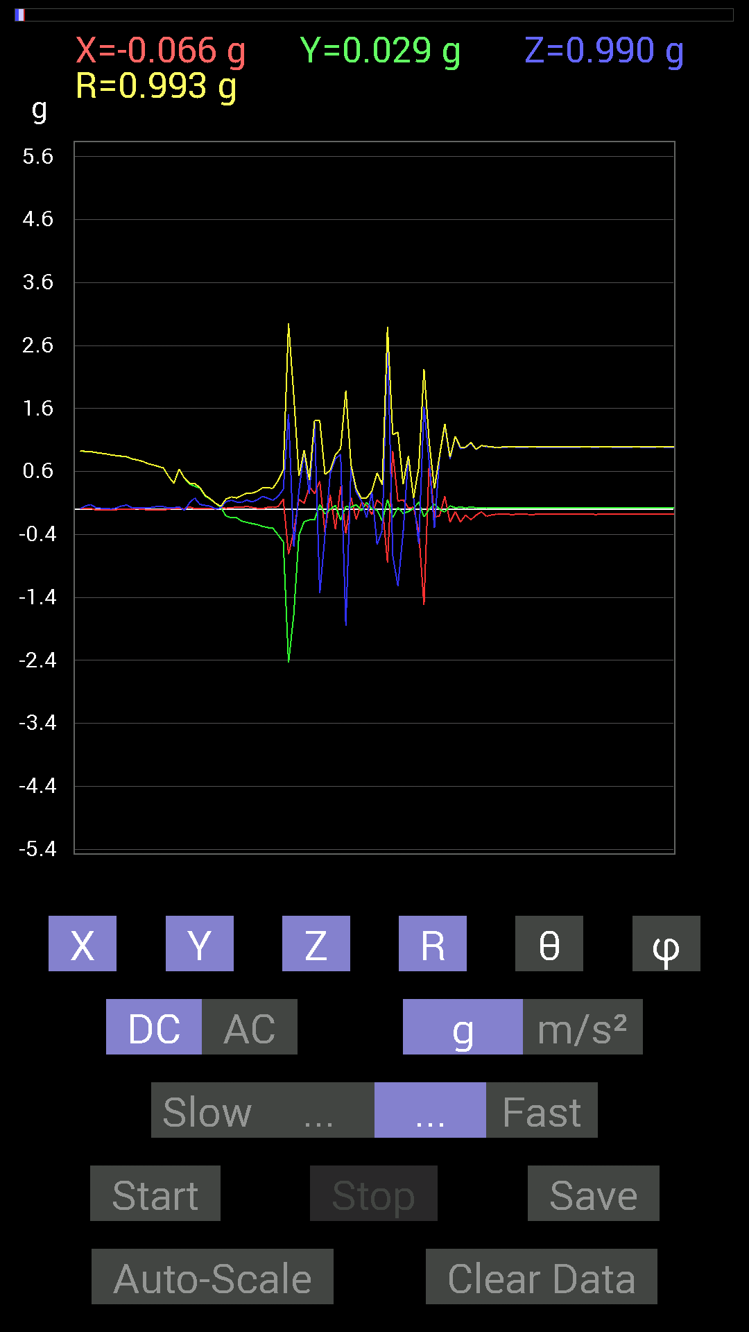
0.017576382 | -0.10741191 | 0.12108261 | 0.16281046 | 41.952194 | 279.29324
0.023435695 | -0.13279969 | 0.14451675 | 0.19766153 | 43.01859 | 280.00818
0.037106387 | -0.13279969 | 0.11717536 | 0.18094946 | 49.642223 | 285.61124
0.033199143 | -0.18552883 | 0.111317605 | 0.21889436 | 59.43305 | 280.14532
0.046869833 | -0.2070109 | 0.14647037 | 0.25788343 | 55.391125 | 282.7574
0.031247074 | -0.22654091 | 0.11717536 | 0.25695765 | 62.870037 | 277.85333
0.015622759 | -0.24216366 | 0.15037607 | 0.28548253 | 58.21431 | 273.69122
0.0078113796 | -0.27145866 | 0.2070109 | 0.34147376 | 52.682755 | 271.64825
0.033199143 | -0.28903505 | 0.17771745 | 0.34092072 | 58.581398 | 276.5524
0.035152763 | -0.30075213 | 0.14451675 | 0.33551848 | 64.48631 | 276.66666
0.042964146 | -0.4042568 | 0.2070109 | 0.45620495 | 63.01435 | 276.0666
0.16209313 | -0.517528 | 0.3183285 | 0.6288421 | 59.588043 | 287.3909
-0.71282184 | -2.4372625 | 1.511572 | 2.9552011 | 59.236507 | 253.69748
-0.35152763 | -1.6795244 | -0.59369284 | 1.8157216 | 109.08518 | 258.17853
0.15818743 | -0.40816402 | 0.29684642 | 0.52890354 | 55.857803 | 291.18427
0.09569329 | -0.19529383 | 0.91592705 | 0.9413922 | 13.357006 | 296.1047
0.35934058 | -0.16795245 | 0.24997504 | 0.4688509 | 57.780426 | 334.94904
0.24997504 | -0.16599882 | 1.3807243 | 1.4129553 | 12.26138 | 326.4134
0.4472225 | 0.07811691 | -1.3358066 | 1.4108471 | 161.22891 | 9.907968
-0.36910403 | -0.07421122 | -0.40816402 | 0.5552864 | 137.31155 | 191.3682
0.23044659 | 0 | 0.5702572 | 0.61506003 | 22.004108 | 0
-0.31246918 | 0.060540527 | 0.8026558 | 0.8634573 | 21.629992 | 169.03487
0.36910403 | -0.16795245 | 0.87491494 | 0.96432465 | 24.867514 | 335.53317
-0.3866804 | 0.046869833 | -1.8455232 | 1.8861798 | 168.08223 | 173.08885
0.18748245 | 0.031247074 | 0.67376184 | 0.7000579 | 15.753792 | 9.462321
-0.16209313 | 0.07616484 | 0.27341074 | 0.3268466 | 33.22651 | 154.83195
0.10741191 | -0.023435695 | 0.13279969 | 0.17240159 | 39.61982 | 347.6918
0.06444622 | 0.10936398 | -0.13279969 | 0.1837105 | 136.29234 | 59.489925
-0.083976224 | 0.009765002 | 0.27927005 | 0.2917861 | 16.84239 | 173.36726
0.15037607 | -0.01171707 | -0.5585401 | 0.5785476 | 164.88794 | 355.54462
0.07225915 | -0.18552883 | -0.33395126 | 0.38880044 | 149.19633 | 291.27975
-0.84952724 | 0.15623537 | 2.7712138 | 2.9027112 | 17.31201 | 169.57925
0.9237384 | -0.13279969 | -0.7343039 | 1.1874892 | 128.19698 | 351.81903
0.12889399 | 0.029293451 | -1.2166777 | 1.2238368 | 173.79964 | 12.803997
0.15232968 | -0.06444622 | -0.36519834 | 0.40090832 | 155.63382 | 337.0682
0.025387762 | -0.035152763 | 0.84952724 | 0.85063314 | 2.921948 | 305.83728
0.031247074 | 0.01171707 | 0.17966951 | 0.18274245 | 10.522164 | 20.555109
-0.3554349 | 0.115223296 | -0.5526808 | 0.667133 | 145.939 | 162.03857
-1.5154777 | -0.12108261 | 1.632653 | 2.2308943 | 42.95931 | 184.56807
0.76359737 | 0.0019536226 | 0.7421153 | 1.0648098 | 45.81748 | 0.14658782
-0.12303468 | 0.0820226 | -0.2987985 | 0.33338535 | 153.67018 | 146.3101
-0.10350622 | 0 | 0.8534329 | 0.85968673 | 6.9152017 | 180
0.2070109 | -0.044917766 | 1.3416659 | 1.3582851 | 8.972027 | 347.7576
-0.20505883 | 0.05468277 | 0.79679805 | 0.82457656 | 14.914313 | 165.06848
-0.037106387 | 0.025387762 | 1.1600428 | 1.1609137 | 2.2195551 | 145.62051
...

第13次
Data | File |  | 2015-04-30 | 15-17-41
Y(g) | Z(g) | R（g） | Theta（deg） | Phi（deg）
0.984279 | 0.050777078 | 0.9856826 | 87.04712 | 90.79573
0.97841966 | 0.021482073 | 0.9790938 | 88.74278 | 88.2851
0.97646755 | 0.029293451 | 0.97793895 | 88.28349 | 87.366234
0.98232687 | 0.044917766 | 0.984766 | 87.38568 | 86.92744
0.98037326 | 0.05858846 | 0.98261935 | 86.581726 | 88.17445
0.97841966 | 0.050777078 | 0.9797383 | 87.02919 | 90.1144
0.98037326 | 0.05468277 | 0.9818971 | 86.807495 | 90
0.97841966 | 0.062494148 | 0.9806079 | 86.34606 | 88.85648
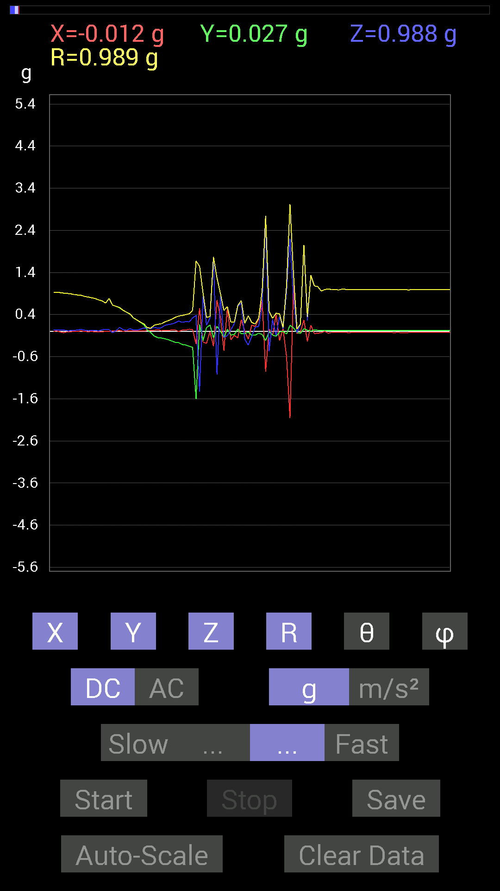
0.9686562 | 0.023435695 | 0.96909904 | 88.61428 | 88.96047
0.96279687 | 0.01171707 | 0.96293944 | 89.3028 | 89.30276
0.96279687 | 0.025387762 | 0.96316326 | 88.48958 | 89.53516
0.96279687 | 0.035152763 | 0.96356505 | 87.90927 | 89.07037
0.96084327 | 0.06444622 | 0.96307343 | 86.163055 | 89.30134
0.9549855 | 0.042964146 | 0.9560492 | 87.4243 | 89.17986
0.9510798 | 0.031247074 | 0.95164305 | 88.11836 | 89.41175
0.9413148 | 0.009765002 | 0.9413979 | 89.40567 | 89.52455
0.9374091 | 0.013670692 | 0.9375169 | 89.1645 | 89.761284
0.9315498 | 0.035152763 | 0.932221 | 87.83894 | 89.75978
0.9315498 | 0.039058454 | 0.9324419 | 87.59927 | 89.27937
0.91983277 | 0.031247074 | 0.9204649 | 88.0546 | 90.85148
0.90811414 | 0.033199143 | 0.90919286 | 87.90738 | 91.84757
0.90225637 | 0.017576382 | 0.90244657 | 88.88402 | 90.37208
0.89249134 | 0.019530004 | 0.8927242 | 88.746445 | 90.37615
0.87296134 | 0.025387762 | 0.8733326 | 88.334175 | 89.87177
0.86515 | 0.035152763 | 0.8658727 | 87.67326 | 89.74134
0.85538495 | 0.046869833 | 0.8567482 | 86.863976 | 89.21521
0.8299972 | 0.029293451 | 0.83051395 | 87.978676 | 90
0.8163265 | 0.017576382 | 0.8165367 | 88.76659 | 90.41124
0.79875016 | 0.025387762 | 0.7991535 | 88.179504 | 90
0.78117377 | 0.025387762 | 0.7816253 | 88.138664 | 90.572914
0.74797463 | 0.013670692 | 0.74814034 | 88.95298 | 90.59834
0.7245389 | 0.04101208 | 0.7257408 | 86.76045 | 90.61769
0.6718098 | 0.046869833 | 0.67344564 | 86.009155 | 89.83338
0.78312737 | 0.042964146 | 0.78430504 | 86.85977 | 90
0.6229863 | -0.029293451 | 0.6237511 | 92.691795 | 89.10199
0.59564495 | 0.017576382 | 0.596109 | 88.31038 | 88.497574
0.5585401 | 0.097646914 | 0.5674182 | 80.09065 | 87.797424
0.5019037 | 0.042964146 | 0.50375444 | 85.10742 | 89.554146
0.4569875 | 0.025387762 | 0.45789626 | 86.82164 | 88.28652
0.40816402 | 0.06639984 | 0.41369566 | 80.76384 | 88.355675
0.32028058 | 0.033199143 | 0.32209137 | 84.08381 | 88.60288
0.26950505 | 0.031247074 | 0.2714861 | 83.390816 | 87.924904
0.21482228 | 0.05468277 | 0.2220939 | 75.746376 | 86.358765
0.15623537 | 0.083976224 | 0.17776047 | 61.809006 | 85.71106
0.033199143 | 0.07811691 | 0.08859443 | 28.147497 | 52.594444
-0.029293451 | 0.06835346 | 0.0792329 | 30.379992 | 313.02594
-0.10936398 | 0.097646914 | 0.14914072 | 49.100815 | 284.03644
-0.14647037 | 0.07811691 | 0.17099068 | 62.816036 | 285.6424
-0.15623537 | 0.08592984 | 0.17917131 | 61.34098 | 276.41876
-0.17381175 | 0.14256468 | 0.22601868 | 50.893414 | 277.6791
-0.19529383 | 0.16404675 | 0.2559541 | 50.139355 | 276.27722
-0.22654091 | 0.17576382 | 0.28887615 | 52.52321 | 278.82034
-0.25974005 | 0.20505883 | 0.33279082 | 51.962337 | 277.7075
...

第14次
...
Data | File |  | 2015-04-30 | 15-18-00
0.99404395 | 0.023435695 | 0.99481106 | 88.65011 | 91.80046
0.99404395 | -0.009765002 | 0.9945234 | 90.562584 | 91.68796
0.9901383 | -0.019530004 | 0.99052346 | 91.12977 | 91.12998
0.99209034 | -0.01171707 | 0.9922825 | 90.676575 | 90.90218
0.9901383 | 0.021482073 | 0.99049455 | 88.757256 | 90.90396
0.9901383 | 0.056634836 | 0.9918509 | 86.72662 | 89.20898
0.9862326 | 0.06639984 | 0.9890902 | 86.15071 | 87.95864
0.98037326 | 0.019530004 | 0.98094887 | 88.85921 | 88.402504
0.97841966 | 0 | 0.97854435 | 90 | 89.08522
0.98037326 | 0.05468277 | 0.9821768 | 86.8084 | 88.630615
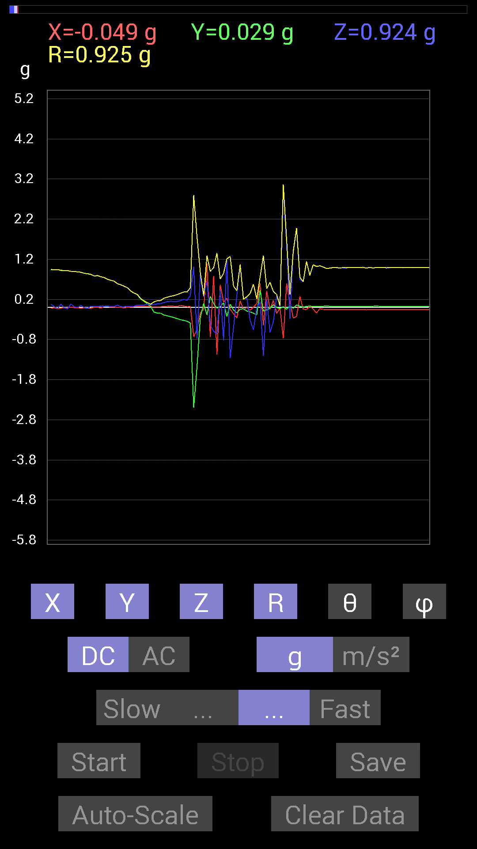
0.984279 | 0.070305526 | 0.9872214 | 85.91619 | 88.2953
0.98232687 | 0.048823457 | 0.98358786 | 87.15478 | 89.43046
0.97646755 | 0.048823457 | 0.97769517 | 87.13761 | 89.77083
0.97841966 | 0.017576382 | 0.978673 | 88.97095 | 89.1995
0.97841966 | 0.01171707 | 0.9789282 | 89.31419 | 88.2851
0.9725619 | 0.039058454 | 0.9735046 | 87.70059 | 88.964645
0.97451395 | 0.031247074 | 0.97508514 | 88.16361 | 89.311134
0.9725619 | 0.039058454 | 0.9734164 | 87.700386 | 89.30975
0.9667026 | 0.050777078 | 0.9682735 | 86.99398 | 88.72698
0.96279687 | 0.021482073 | 0.9632345 | 88.722084 | 88.83794
0.95693755 | 0.027341384 | 0.957346 | 88.363434 | 90.350815
0.9510798 | 0.0078113796 | 0.9512743 | 89.52951 | 91.05873
0.9510798 | 0.04101208 | 0.95216393 | 87.531364 | 91.17638
0.94326687 | 0.08007053 | 0.94690293 | 85.149254 | 91.304634
0.9393612 | 0.019530004 | 0.9395967 | 88.80899 | 90.47644
0.94326687 | -0.023435695 | 0.9440752 | 91.422455 | 91.89731
0.91983277 | 0.083976224 | 0.9238253 | 84.784584 | 91.09469
0.91983277 | -0.01171707 | 0.9199157 | 90.729805 | 90.24328
0.9178791 | -0.035152763 | 0.9185707 | 92.193184 | 90.365746
0.89444345 | 0.08788191 | 0.8987525 | 84.388535 | 89.874855
0.89444345 | 0.013670692 | 0.89455646 | 89.12437 | 90.25019
0.886632 | -0.0039056898 | 0.88669443 | 90.25237 | 90.631004
0.87491494 | 0.048823457 | 0.87649375 | 86.80679 | 91.278755
0.84952724 | 0 | 0.84960806 | 90 | 90.7902
0.8397622 | -0.017576382 | 0.8401731 | 91.198715 | 91.33227
0.8221858 | 0.027341384 | 0.82282805 | 88.095795 | 91.22466
0.78312737 | 0.027341384 | 0.78360695 | 88.00045 | 89.85707
0.79289085 | 0.025387762 | 0.7933188 | 88.16611 | 89.5766
0.76359737 | 0.033199143 | 0.7644784 | 87.511024 | 91.17207
0.7440674 | 0.029293451 | 0.7449536 | 87.74641 | 88.34627
0.7011032 | 0.033199143 | 0.7024998 | 87.291275 | 87.60746
0.67571545 | 0.023435695 | 0.67616683 | 88.01375 | 89.337685
0.6542334 | 0.021482073 | 0.65469086 | 88.119644 | 88.97396
0.58978564 | 0.056634836 | 0.5925018 | 84.51495 | 90.18979
0.5643979 | 0.019530004 | 0.56473905 | 88.01818 | 89.801674
0.5292451 | 0.017576382 | 0.5296269 | 88.09821 | 91.05704
0.49018663 | 0.029293451 | 0.49106503 | 86.58011 | 89.77165
0.4101161 | 0.019530004 | 0.41069695 | 87.27437 | 88.636024
0.35738695 | 0.027341384 | 0.35896295 | 85.63168 | 86.872086
0.3183285 | 0.060540527 | 0.32474557 | 79.255806 | 86.139305
0.21287021 | 0.056634836 | 0.22196573 | 75.21745 | 82.680916
0.15232968 | 0.05858846 | 0.1654826 | 69.26501 | 79.82443
0.08788191 | 0.07811691 | 0.120718814 | 49.676834 | 72.7183
0.027341384 | 0.070305526 | 0.078434035 | 26.315693 | 51.84335
-0.11326967 | 0.07225915 | 0.13504922 | 57.65216 | 276.88184
...

第15次
...
Data | File |  | 2015-04-30 | 15-18-23
0.8358565 | 0.0019536226 | 0.8358679 | 89.86609 | 90.26772
0.8065615 | 0.013670692 | 0.8067152 | 89.029015 | 90.55488
0.79289085 | 0.017576382 | 0.7931241 | 88.73016 | 90.564445
0.77726805 | 0.025387762 | 0.7776924 | 88.12925 | 90.2879
0.7382096 | 0.031247074 | 0.73888093 | 87.576256 | 89.69686
0.7186796 | 0.019530004 | 0.71896875 | 88.44343 | 89.53288
0.69524544 | 0.01171707 | 0.6953551 | 89.03449 | 89.67813
0.6718098 | 0.019530004 | 0.67210495 | 88.33487 | 89.6669
0.527293 | 0.029293451 | 0.5281964 | 86.82078 | 88.93906
0.44917455 | 0.037106387 | 0.4508104 | 85.27862 | 88.75459
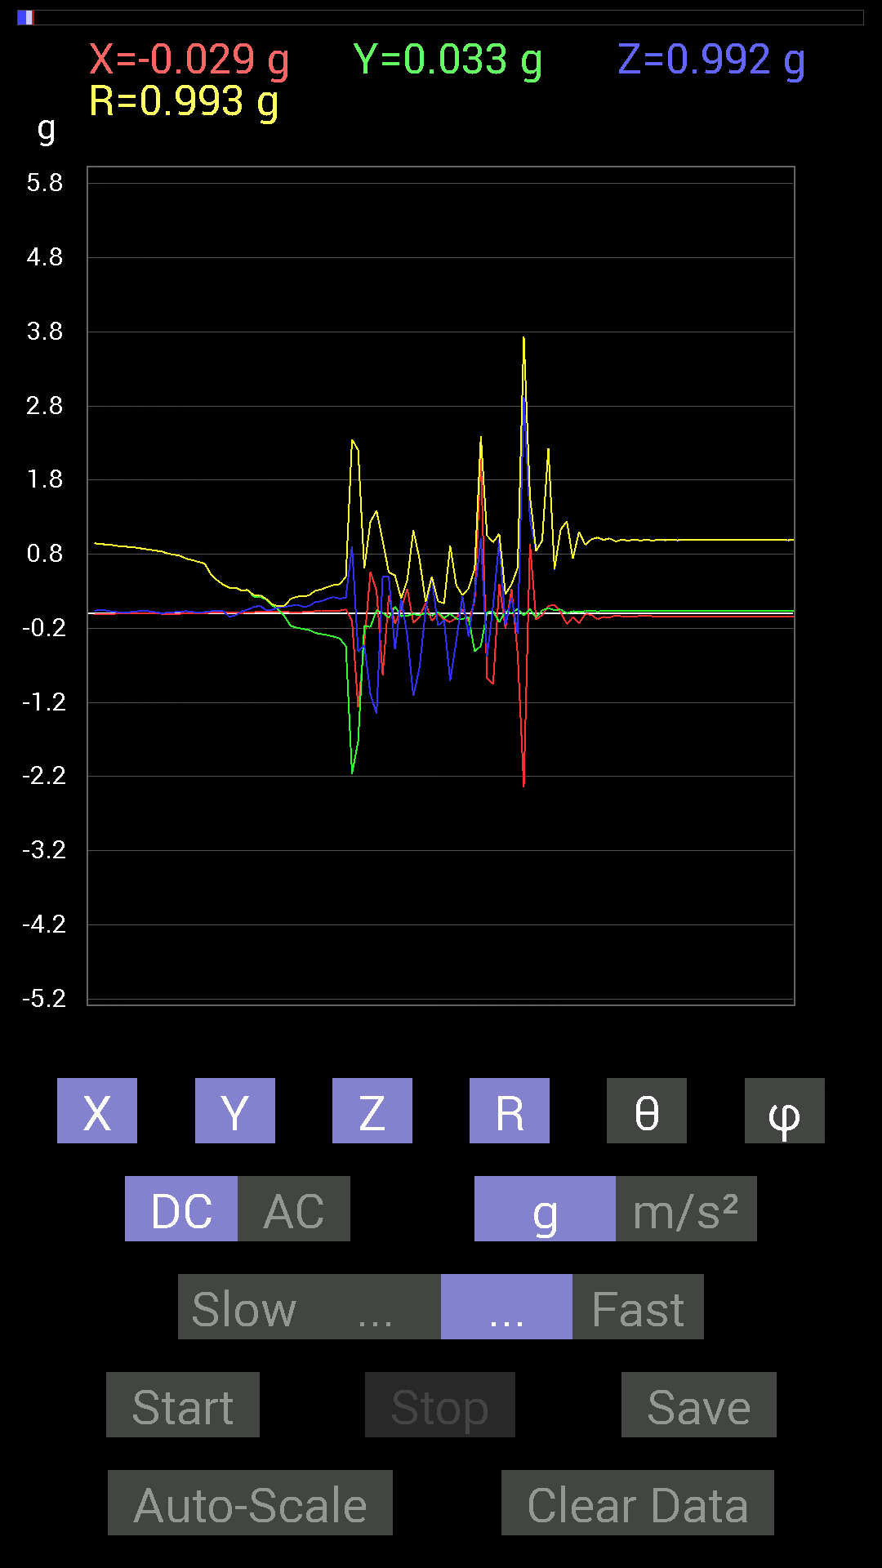
0.3866804 | 0.035152763 | 0.38845173 | 84.80794 | 88.26437
0.34371626 | -0.044917766 | 0.3469083 | 97.43956 | 87.72237
0.34762195 | -0.027341384 | 0.3489634 | 94.493744 | 87.747925
0.30661142 | 0.027341384 | 0.30785283 | 84.90467 | 89.270195
0.31442282 | 0.052729145 | 0.3191961 | 80.49152 | 87.15548
0.22654091 | 0.08788191 | 0.2436246 | 68.85516 | 85.563545
0.22263521 | 0.10350622 | 0.24663578 | 65.1861 | 83.99089
0.19138813 | 0.044917766 | 0.19755618 | 76.857895 | 84.17348
0.10936398 | 0.050777078 | 0.12363795 | 65.75171 | 75.96356
0.048823457 | 0.08007053 | 0.09666567 | 34.073006 | 64.35858
-0.039058454 | 0.08983553 | 0.100286916 | 26.390541 | 298.8107
-0.16795245 | 0.101552606 | 0.197053 | 58.97869 | 275.9743
-0.1933402 | 0.11912899 | 0.22739708 | 58.407063 | 273.46808
-0.20896451 | 0.0917876 | 0.22906888 | 66.378136 | 275.33942
-0.22263521 | 0.097646914 | 0.24405497 | 66.415436 | 275.5114
-0.26364574 | 0.15428175 | 0.307064 | 59.838326 | 276.75912
-0.27731642 | 0.16599882 | 0.32452753 | 59.23559 | 276.0299
-0.29294074 | 0.19919951 | 0.3561904 | 55.99605 | 277.21912
-0.31246918 | 0.2206816 | 0.3845295 | 54.977345 | 277.12497
-0.33785695 | 0.19919951 | 0.3941489 | 59.642654 | 276.59448
-0.4433168 | 0.2167759 | 0.4964995 | 64.11231 | 277.03186
-2.1638517 | 0.906162 | 2.3481264 | 67.29984 | 267.313
-1.7244406 | -0.517528 | 2.2029362 | 103.58729 | 233.64218
-0.16599882 | -0.4237868 | 0.6035891 | 134.59665 | 202.71994
-0.1835752 | -1.0897373 | 1.2382222 | 151.65227 | 341.80588
0.044917766 | -1.3494773 | 1.3846 | 167.06721 | 8.334395
0.0078113796 | 0.5038573 | 0.97433424 | 58.860077 | 179.46332
-0.056634836 | 0.49214026 | 0.55400807 | 27.336248 | 347.13733
0.09374122 | -0.48628095 | 0.514279 | 161.00705 | 145.9391
-0.037106387 | 0.1933402 | 0.20485318 | 19.300356 | 326.76773
-0.031247074 | -0.29294074 | 0.44532472 | 131.13335 | 354.6545
-0.0078113796 | -1.1131729 | 1.1206375 | 173.38316 | 183.46806
-0.025387762 | -0.73039824 | 0.7322184 | 175.95926 | 209.47537
0.009765002 | 0.056634836 | 0.15371256 | 68.380165 | 3.9183679
-0.029293451 | 0.48432732 | 0.49572572 | 12.310474 | 196.09052
0.017576382 | -0.16404675 | 0.16508967 | 173.55637 | 108.43647
-0.062494148 | -0.0917876 | 0.1357672 | 132.53699 | 218.66008
-0.0058593126 | -0.90811414 | 0.91566133 | 172.63857 | 182.86267
-0.070305526 | -0.36715195 | 0.37869325 | 165.81822 | 229.26805
-0.07421122 | 0.22849298 | 0.24682757 | 22.222971 | 307.34933
-0.052729145 | -0.31246918 | 0.33652246 | 158.20589 | 204.96286
-0.51362234 | 0.26755142 | 0.60521454 | 63.763523 | 288.89117
-0.43745747 | 1.0174797 | 2.3909235 | 64.813934 | 348.33508
0.015622759 | -0.58392787 | 1.0519943 | 123.71537 | 178.97702
0.029293451 | 0.10936398 | 0.95973355 | 83.456795 | 178.23944
-0.11912899 | 0.99209034 | 1.0749903 | 22.648722 | 343.27484
...

第16次
...
File |  | 2015-04-30 | 15-19-09
0.060540527 | 0.5506615 | 83.68806 | 87.54591
0.019530004 | 0.51241356 | 87.81571 | 87.814125
0.025387762 | 0.43043542 | 86.618645 | 89.21867
0.037106387 | 0.38267103 | 84.43547 | 90.88148
0.027341384 | 0.28271678 | 84.45028 | 91.98871
0.05858846 | 0.23591715 | 75.6205 | 90.97928
0.046869833 | 0.18572336 | 75.382576 | 88.75469
0.029293451 | 0.14828104 | 78.606064 | 83.830086
0.06639984 | 0.1648809 | 66.252045 | 79.56237
0.0820226 | 0.087293446 | 20.01229 | 348.6889
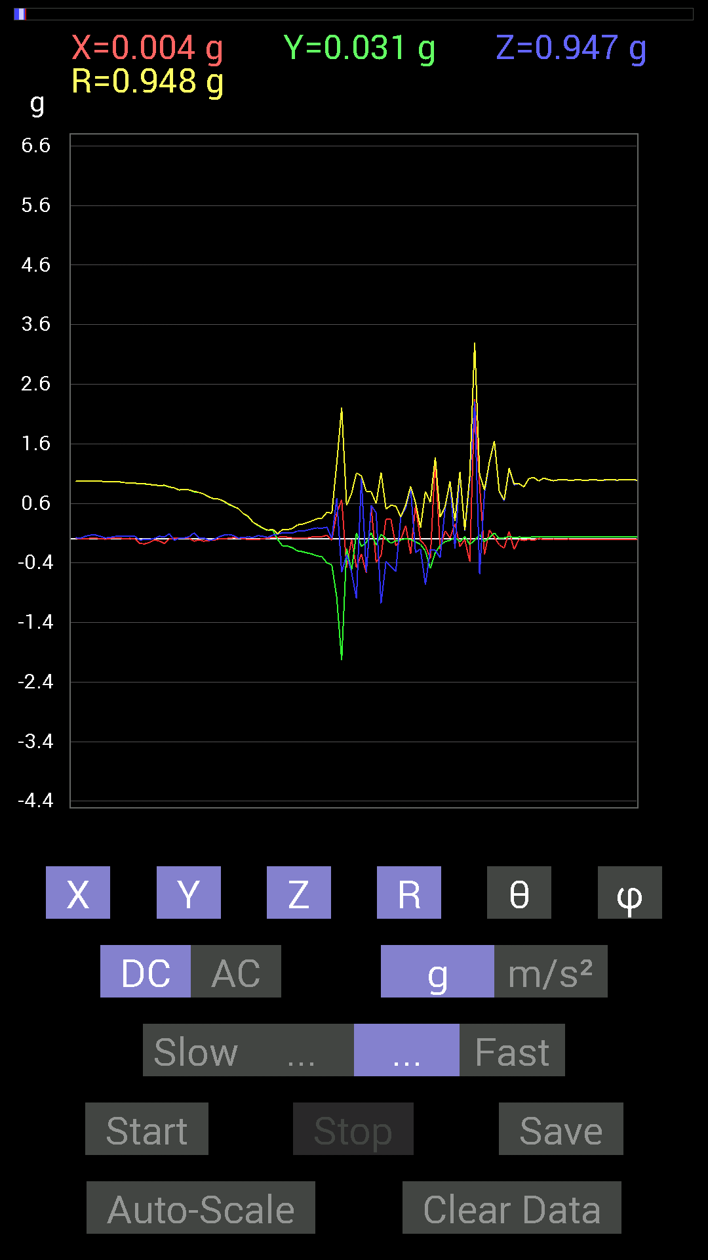
0.10741191 | 0.16277505 | 48.70932 | 289.59247
0.101552606 | 0.15817516 | 50.056923 | 284.93155
0.09959898 | 0.17819919 | 56.0189 | 277.59488
0.13475175 | 0.23952644 | 55.76589 | 275.09213
0.13279969 | 0.24973111 | 57.87483 | 274.2362
0.14842243 | 0.27631012 | 57.50956 | 274.32507
0.17185813 | 0.30698368 | 55.95608 | 277.94345
0.18748245 | 0.3423216 | 56.792057 | 278.62726
0.1835752 | 0.35142514 | 58.5084 | 277.86615
0.19919951 | 0.4500617 | 63.729797 | 279.18875
0.01171707 | 0.4340661 | 88.453186 | 267.67847
0.6835268 | 1.272008 | 57.495865 | 293.95187
-0.5585401 | 2.2092535 | 104.644356 | 287.988
-0.26364574 | 0.56600803 | 117.76192 | 198.64691
-0.55463284 | 0.7653038 | 136.44577 | 269.36334
-0.99794966 | 1.111196 | 153.90762 | 168.24113
1.0233374 | 1.061049 | 15.321536 | 206.02954
-0.55658644 | 0.79886746 | 134.1644 | 185.6717
0.5643979 | 0.7931557 | 44.635963 | 11.113096
0.4413632 | 0.5967837 | 42.305218 | 194.64432
-1.0799723 | 1.1178801 | 165.03629 | 163.8948
-0.37496334 | 0.5060926 | 137.80803 | 1.3168521
-0.4569875 | 0.56807613 | 143.55695 | 347.97473
-0.54096216 | 0.55346924 | 167.79634 | 194.49997
0.37301126 | 0.37337914 | 2.5436056 | 225
0.5214337 | 0.5693533 | 23.6754 | 1.9579808
0.84562 | 0.8823844 | 16.597488 | 181.77596
-0.22458728 | 0.61091 | 111.56937 | 355.46533
-0.16599882 | 0.18996713 | 150.90671 | 256.55157
-0.765551 | 0.7993259 | 163.2847 | 241.0398
-0.17576382 | 0.6170416 | 106.549835 | 236.30994
-0.18748245 | 1.3738363 | 97.84342 | 350.33496
-0.31051713 | 0.3715203 | 146.69936 | 210.49358
0.5253394 | 0.54502636 | 15.446637 | 342.78415
0.9686562 | 0.9690912 | 1.7168021 | 312.27493
-0.15623537 | 0.29973668 | 121.4156 | 7.0165067
1.1170787 | 1.1247311 | 6.6874166 | 200.05623
0.13670537 | 0.14351061 | 17.71531 | 100.30448
0.97841966 | 1.0516526 | 21.508371 | 193.47324
2.310322 | 3.300667 | 45.576515 | 359.47784
-0.59173924 | 1.0880653 | 122.94579 | 4.6618533
0.78312737 | 0.82548475 | 18.434124 | 189.03957
1.2869847 | 1.2960285 | 6.7726545 | 10.30495
1.6443716 | 1.6478008 | 3.6970289 | 72.89721
0.79289085 | 0.79894066 | 7.055467 | 174.28923
0.6405627 | 0.65832746 | 13.340676 | 171.86998
...

第17次
...
Accelerometer | Data | File |  | 2015-04-30 | 15-20-25
-0.0058593126 | 0.98037326 | 0.044917766 | 0.9814192 | 87.37676 | 90.34243
-0.048823457 | 0.97841966 | 0.025387762 | 0.979966 | 88.51549 | 92.856705
-0.052729145 | 0.97451395 | 0.009765002 | 0.97598827 | 89.426735 | 93.097145
-0.009765002 | 0.9706083 | 0.033199143 | 0.971225 | 88.04109 | 90.576416
-0.0058593126 | 0.9686562 | 0.07616484 | 0.97166365 | 85.5042 | 90.34657
-0.019530004 | 0.97451395 | 0.037106387 | 0.97541565 | 87.81985 | 91.148094
-0.01171707 | 0.9667026 | 0.052729145 | 0.96821046 | 86.878105 | 90.69443
-0.0078113796 | 0.96084327 | 0.039058454 | 0.96166855 | 87.67227 | 90.46579
0 | 0.9588912 | 0.01171707 | 0.9589628 | 89.29991 | 90
-0.017576382 | 0.9588912 | -0.0078113796 | 0.9590841 | 90.46666 | 91.05011
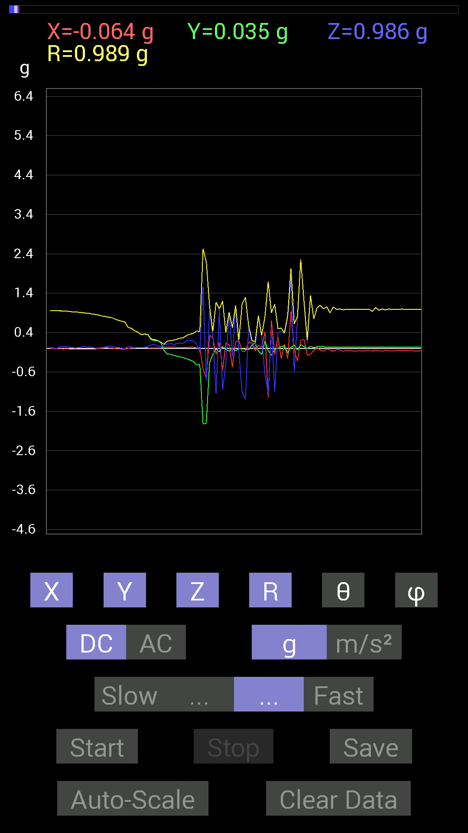
-0.013670692 | 0.9510798 | 0.050777078 | 0.95253235 | 86.94426 | 90.8235
-0.017576382 | 0.9510798 | 0.04101208 | 0.95212585 | 87.531265 | 91.05873
-0.015622759 | 0.94717413 | 0.04101208 | 0.94819033 | 87.52101 | 90.944954
-0.017576382 | 0.93350345 | 0.035152763 | 0.9343304 | 87.84383 | 91.07866
-0.017576382 | 0.92764413 | 0.017576382 | 0.9279771 | 88.91472 | 91.08547
-0.021482073 | 0.9237384 | 0.013670692 | 0.92408925 | 89.15235 | 91.33221
-0.023435695 | 0.91592705 | 0.023435695 | 0.91652656 | 88.53478 | 91.4657
-0.017576382 | 0.9042084 | 0.04101208 | 0.90530866 | 87.40351 | 91.1136
-0.017576382 | 0.89444345 | 0.039058454 | 0.89546835 | 87.500084 | 91.125755
-0.019530004 | 0.8885857 | 0.035152763 | 0.8894952 | 87.735085 | 91.25909
-0.019530004 | 0.8690557 | 0.027341384 | 0.86970496 | 88.19846 | 91.28738
-0.017576382 | 0.86124426 | 0.0019536226 | 0.8614258 | 89.870056 | 91.169136
-0.0039056898 | 0.8436679 | 0.015622759 | 0.8438216 | 88.93915 | 90.26524
0.0078113796 | 0.81828016 | 0.023435695 | 0.818653 | 88.35956 | 89.453064
0.019530004 | 0.80851513 | 0.035152763 | 0.8095146 | 87.51118 | 88.616264
0.015622759 | 0.78898513 | 0.052729145 | 0.7908995 | 86.17726 | 88.86563
0.015622759 | 0.77922165 | 0.056634836 | 0.7814333 | 85.84381 | 88.85142
-0.0058593126 | 0.7382096 | 0.025387762 | 0.7386693 | 88.03038 | 90.45476
-0.015622759 | 0.71282184 | 0.025387762 | 0.7134449 | 87.96072 | 91.25554
-0.017576382 | 0.69133824 | 0.0058593126 | 0.6915865 | 89.51457 | 91.45636
-0.019530004 | 0.6679041 | -0.0039056898 | 0.66820097 | 90.3349 | 91.6749
-0.0019536226 | 0.5292451 | 0.046869833 | 0.53132004 | 84.93913 | 90.211494
0.009765002 | 0.507763 | 0.04101208 | 0.5095102 | 85.38309 | 88.898254
0.015622759 | 0.4433168 | 0.01171707 | 0.4437467 | 88.48694 | 87.9817
0.025387762 | 0.4101161 | 0.027341384 | 0.41180977 | 86.193146 | 86.457695
0.023435695 | 0.3456699 | 0.015622759 | 0.3468155 | 87.41816 | 86.1214
0.025387762 | 0.35934058 | 0.033199143 | 0.36176285 | 84.734535 | 85.95871
0.015622759 | 0.35152763 | 0.048823457 | 0.35524568 | 82.10051 | 87.45531
0.0058593126 | 0.22654091 | 0.083976224 | 0.24167565 | 69.66705 | 88.51842
0.0058593126 | 0.19529383 | 0.101552606 | 0.2201975 | 62.53616 | 88.281494
0.0058593126 | 0.19529383 | 0.05468277 | 0.20288967 | 74.36431 | 88.281494
0.01171707 | 0.15037607 | 0.044917766 | 0.15737808 | 73.41646 | 85.5446
0.031247074 | -0.046869833 | 0.08983553 | 0.10603577 | 32.08952 | 303.69052
0.033199143 | -0.14842243 | 0.10350622 | 0.18396994 | 55.76242 | 282.60837
0.037106387 | -0.14647037 | 0.124988295 | 0.19609316 | 50.402344 | 284.21606
0.031247074 | -0.1835752 | 0.09959898 | 0.2111781 | 61.85952 | 279.65997
0.025387762 | -0.1972459 | 0.12108261 | 0.2328336 | 58.665115 | 277.3343
0.017576382 | -0.2206816 | 0.13279969 | 0.25815704 | 59.041687 | 274.55377
0.017576382 | -0.23630434 | 0.13279969 | 0.2716329 | 60.73209 | 274.25385
0.019530004 | -0.26755142 | 0.1933402 | 0.3306745 | 54.219307 | 274.17493
0.035152763 | -0.29684642 | 0.19919951 | 0.35921296 | 56.320663 | 276.75354
0.027341384 | -0.33199918 | 0.18943451 | 0.38321853 | 60.37475 | 274.7079
0.01171707 | -0.4237868 | 0.11717536 | 0.43984383 | 74.54971 | 271.58374
0.017576382 | -0.41206974 | -0.115223296 | 0.42823687 | 105.6086 | 272.4424
-0.5253394 | -1.9197345 | 1.5603955 | 2.5290701 | 51.903786 | 254.69557
...

第18次
...
Data | File |  | 2015-04-30 | 15-20-57
0.40816402 | 0.01171707 | 0.40840688 | 88.35597 | 91.09638
0.36129266 | 0.09569329 | 0.37407708 | 75.178314 | 92.476
0.31442282 | 0.08983553 | 0.32798883 | 74.10364 | 94.61628
0.26950505 | 0.05468277 | 0.27568933 | 78.559555 | 94.14476
0.13670537 | 0.06444622 | 0.15133636 | 64.79568 | 86.72966
0.08592984 | -0.04101208 | 0.09805693 | 114.72401 | 74.744705
0.025387762 | 0.017576382 | 0.043930028 | 66.4156 | 39.093323
-0.06444622 | 0.11912899 | 0.14534578 | 34.952763 | 309.28964
-0.13670537 | 0.09374122 | 0.16905016 | 56.322533 | 283.65012
-0.13670537 | 0.14842243 | 0.20337678 | 43.131172 | 280.52063

-0.14647037 | 0.18162313 | 0.23515661 | 39.434643 | 281.3097
-0.18748245 | 0.08007053 | 0.20420149 | 66.91382 | 273.57617
-0.21872796 | 0.13670537 | 0.25811943 | 58.020176 | 272.55624
-0.23825797 | 0.17381175 | 0.29515195 | 53.921787 | 272.81543
-0.24997504 | 0.15818743 | 0.29726905 | 57.85014 | 276.68375
-0.2812221 | 0.24021159 | 0.3717047 | 49.74106 | 277.51657
-0.30075213 | 0.24411729 | 0.38912976 | 51.145737 | 277.03354
-0.31637487 | 0.2070109 | 0.38051608 | 57.041824 | 277.73355
-0.6034563 | 0.5643979 | 0.8337242 | 47.393463 | 280.45166
-2.6071684 | 1.2401133 | 3.0502481 | 66.01099 | 249.31708
-0.55463284 | 0.31637487 | 0.6597471 | 61.34466 | 286.66217
-0.41597542 | -0.79875016 | 0.9879495 | 143.94894 | 314.31955
-0.06444622 | -0.32028058 | 0.33377412 | 163.65262 | 316.68527
-0.07811691 | -0.0820226 | 0.16580397 | 119.64972 | 327.17175
0.09374122 | 0.7343039 | 0.8211721 | 26.59231 | 165.22543
0.09374122 | -0.636657 | 0.66761 | 162.4846 | 27.810453
-0.097646914 | -0.4198811 | 0.43776265 | 163.56725 | 232.04568
0 | -0.5214337 | 0.6526719 | 143.02725 | 0
-0.115223296 | -0.59173924 | 0.7517908 | 141.9159 | 194.38742
-0.14451675 | 0.1835752 | 0.23500954 | 38.634987 | 260.03632
0.056634836 | -1.4275957 | 1.4293072 | 177.19586 | 54.089848
-0.039058454 | 0.22263521 | 0.23504321 | 18.7001 | 328.7815
0.013670692 | 0.07616484 | 0.11709484 | 49.424137 | 171.15808
0.06835346 | -0.19138813 | 0.20398661 | 159.75784 | 104.4206
0.037106387 | 0.2538823 | 0.26878315 | 19.167671 | 24.864008
0.056634836 | -0.11326967 | 0.12718025 | 152.95166 | 78.3111
-0.06835346 | -0.12889399 | 0.2532575 | 120.593544 | 341.72717
-0.2206816 | 0.34957558 | 0.45233098 | 39.39117 | 309.75555
0.81828016 | 2.4489796 | 3.5213275 | 45.935272 | 18.868479
-0.023435695 | -1.0311488 | 1.1601678 | 152.72194 | 357.47385
-0.06444622 | 0.16599882 | 0.19144657 | 29.879337 | 222.51022
0.05468277 | 0.15818743 | 0.16850783 | 20.156618 | 109.654236
-0.017576382 | 0.15428175 | 0.23599848 | 49.175785 | 354.35178
0.017576382 | 2.8981557 | 3.1409712 | 22.676819 | 179.16835
0.048823457 | 2.5622509 | 2.6610546 | 15.662111 | 3.8969662
0.025387762 | 0.26559937 | 0.26886752 | 8.942526 | 37.405556
0.05858846 | 0.5292451 | 0.5327073 | 6.5358806 | 104.93066
0.01171707 | 0.92764413 | 0.9277202 | 0.7335538 | 99.46602
0.029293451 | 0.98818463 | 0.9900239 | 3.4930627 | 29.054174
0.031247074 | 1.0389618 | 1.0422183 | 4.5305586 | 157.69382
0.027341384 | 0.9862326 | 0.9868898 | 2.0910637 | 130.60156
0.029293451 | 1.005761 | 1.0072786 | 3.145476 | 147.99478
0.023435695 | 1.015526 | 1.0179642 | 3.9663496 | 160.55962
0.031247074 | 0.9862326 | 0.9867758 | 1.9012516 | 107.354515
0.031247074 | 0.9862326 | 0.9882415 | 3.6539307 | 150.2553
...

第19次
...
File |  | 2015-04-30 | 15-21-27
0.050777078 | 0.98758715 | 87.05282 | 89.43272
0.052729145 | 0.9857213 | 86.93362 | 89.5453
0.048823457 | 0.98357046 | 87.154724 | 89.544395
0.037106387 | 0.9791931 | 87.82826 | 89.31389
0.027341384 | 0.9789263 | 88.39952 | 89.08522
0.037106387 | 0.975269 | 87.81952 | 89.425896
0.039058454 | 0.9774435 | 87.70986 | 88.8542
0.06444622 | 0.9790907 | 86.22592 | 91.83285
0.033199143 | 0.96533936 | 88.029144 | 89.65202
0.056634836 | 0.9667449 | 86.64152 | 91.50741

0.035152763 | 0.9580927 | 87.89732 | 91.870224
-0.015622759 | 0.9609274 | 90.93156 | 93.61263
0.062494148 | 0.94735664 | 86.21763 | 90.71021
0.033199143 | 0.947957 | 87.99299 | 91.18123
0.042964146 | 0.9463597 | 87.39791 | 91.06529
0.01171707 | 0.9476994 | 89.291595 | 91.77143
0.037106387 | 0.9245164 | 87.69976 | 90.4845
-0.009765002 | 0.9258738 | 90.6043 | 90.96688
0.009765002 | 0.9199365 | 89.3918 | 90.60823
0.01171707 | 0.9101767 | 89.26239 | 89.508224
0.029293451 | 0.8989639 | 88.132645 | 89.0037
0.070305526 | 0.8914397 | 85.47653 | 89.24453
0.060540527 | 0.8868264 | 86.08557 | 90.758804
0.01171707 | 0.86134386 | 89.220566 | 89.61021
0.044917766 | 0.848772 | 86.96644 | 89.73598
0.023435695 | 0.83620554 | 88.394005 | 89.598366
0.013670692 | 0.81069773 | 89.03378 | 90.966354
0.044917766 | 0.78052497 | 86.70091 | 90.28718
0.050777078 | 0.72827375 | 86.00195 | 90.30802
0.027341384 | 0.65678096 | 87.61412 | 90.511604
0.0039056898 | 0.8378268 | 89.7329 | 89.7329
-0.0820226 | 0.70210356 | 96.70885 | 90.96282
0.027341384 | 0.8170177 | 88.082245 | 88.6295
0.083976224 | 0.6384906 | 82.44239 | 88.58564
0.124988295 | 0.60112995 | 77.99938 | 88.66776
-0.009765002 | 0.55708647 | 91.00437 | 87.7897
-0.015622759 | 0.5140417 | 91.7416 | 88.475365
0.0078113796 | 0.39851868 | 88.87687 | 89.1574
-0.025387762 | 0.3076669 | 94.73326 | 90.36507
0.056634836 | 0.25253293 | 77.040215 | 89.09066
0.11717536 | 0.24135078 | 60.954884 | 88.40872
0.031247074 | 0.18129756 | 80.07538 | 84.351776
0.037106387 | 0.18874842 | 78.66228 | 82.72482
0.060540527 | 0.15664867 | 67.26476 | 76.7154
0.070305526 | 0.112204604 | 51.20151 | 293.70255
0.12889399 | 0.18333744 | 45.328392 | 286.53503
0.14647037 | 0.19829728 | 42.384277 | 281.8026
0.0917876 | 0.1756007 | 58.486034 | 277.49612
0.124988295 | 0.22601034 | 56.425537 | 275.3558
0.14451675 | 0.25803146 | 55.939075 | 275.24197
0.13865899 | 0.26602244 | 58.58518 | 278.40872
0.21872796 | 0.34650677 | 50.85854 | 278.7779
0.20115158 | 0.35290253 | 55.25034 | 280.47742
0.19919951 | 0.3574135 | 56.128216 | 276.42334
...

第20次
...
Data | File |  | 2015-04-30 | 15-31-56
0.42574042 | -0.0019536226 | 0.43472055 | 90.257484 | 101.66325
0.38863403 | 0.08983553 | 0.39956984 | 77.00708 | 86.54909
0.4569875 | 0.12694037 | 0.47623244 | 74.54085 | 95.37093
0.37691697 | -0.019530004 | 0.37905613 | 92.95334 | 95.32822
0.37301126 | 0.0039056898 | 0.3733587 | 89.40062 | 87.60169
0.21482228 | -0.0019536226 | 0.21571706 | 90.5189 | 84.80538
0.20896451 | 0.13084605 | 0.25341558 | 58.91361 | 74.33782
0.17576382 | 0.044917766 | 0.18556963 | 75.99223 | 77.471245
0.14842243 | 0.060540527 | 0.16125539 | 67.94895 | 83.24641
0.097646914 | 0.10545829 | 0.1437763 | 42.820335 | 92.2905
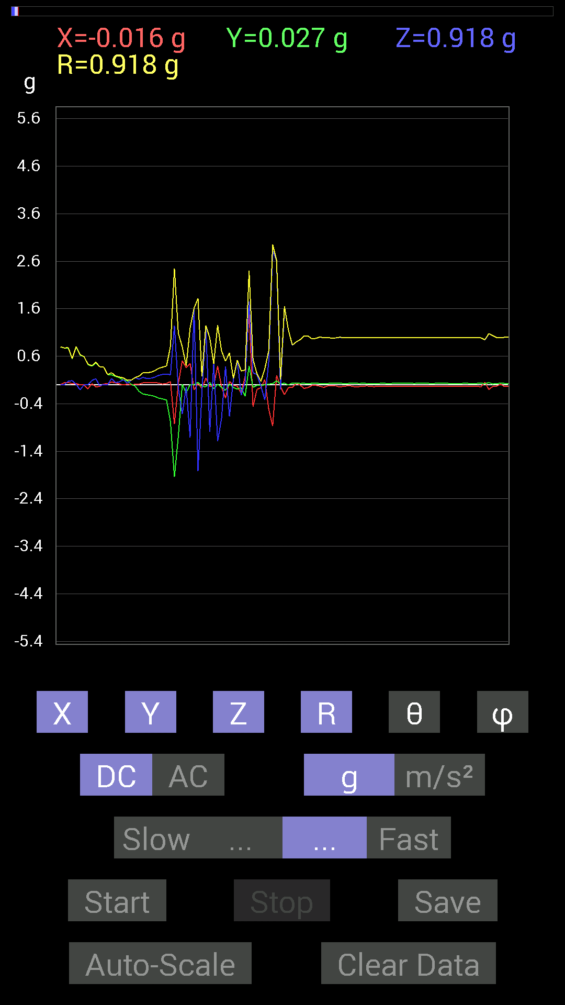
0.08983553 | 0.033199143 | 0.096487805 | 69.874596 | 82.56897
0.009765002 | 0.09569329 | 0.09619024 | 5.826587 | 90
-0.029293451 | 0.14842243 | 0.15148711 | 11.544545 | 284.93103
-0.13865899 | 0.11717536 | 0.18205293 | 49.936703 | 275.6307
-0.1933402 | 0.15428175 | 0.25041735 | 51.96822 | 281.42114
-0.21091658 | 0.13084605 | 0.25223818 | 58.752224 | 282.02237
-0.22263521 | 0.13475175 | 0.26345107 | 59.237083 | 280.43756
-0.24606936 | 0.16014107 | 0.29671738 | 57.336163 | 279.9041
-0.2812221 | 0.1972459 | 0.34549776 | 55.186745 | 277.51657
-0.2987985 | 0.21872796 | 0.37055278 | 53.823486 | 272.61957
-0.32223418 | 0.22458728 | 0.39386854 | 55.235218 | 275.19434
-0.77922165 | 0.21091658 | 0.8099884 | 74.906525 | 274.87057
-1.9431702 | 1.244019 | 2.4506981 | 59.494686 | 246.96841
-1.0799723 | -0.07616484 | 1.0829083 | 94.03315 | 271.24313
0.0078113796 | -0.617127 | 0.7992059 | 140.54962 | 0.88136345
-0.17185813 | -0.048823457 | 0.3995552 | 97.01877 | 334.3183
0.0058593126 | -1.1092672 | 1.196773 | 157.95386 | 0.74735945
0.0039056898 | 1.611171 | 1.6148832 | 3.8856459 | 177.95468
0.052729145 | -1.8142762 | 1.8152786 | 178.09576 | 60.945824
-0.035152763 | -0.15818743 | 0.18162239 | 150.57141 | 203.19872
-0.04101208 | 1.2381612 | 1.246576 | 6.6610594 | 343.523
0.050777078 | -0.9862326 | 0.9882358 | 176.35127 | 126.15823
-0.08788191 | 0.43550387 | 0.44462994 | 11.628559 | 258.69006
0.01171707 | -1.1893377 | 1.2518866 | 161.81178 | 1.718276
-0.05468277 | -0.7089146 | 0.71231735 | 174.39742 | 231.84335
-0.11717536 | 0.38863403 | 0.49604875 | 38.42159 | 202.34058
0.019530004 | -0.6659505 | 0.669734 | 173.9069 | 15.945741
-0.05858846 | 0.11717536 | 0.13171774 | 27.17768 | 256.86594
-0.0917876 | 0.50971663 | 0.5188568 | 10.770387 | 251.19998
-0.05858846 | -0.2167759 | 0.28881025 | 138.64085 | 197.8788
-0.24411729 | 0.05858846 | 0.31100756 | 79.14158 | 306.94302
0.4003511 | 1.7556877 | 2.3981736 | 42.937798 | 14.185741
-0.05468277 | 0.24997504 | 0.5305805 | 61.892006 | 186.7099
-0.01171707 | 0.21482228 | 0.23546359 | 24.169592 | 186.98077
-0.015622759 | -0.029293451 | 0.072494775 | 113.83328 | 193.62653
0 | -0.3183285 | 0.33596185 | 161.35432 | 0
0.013670692 | 0.49604595 | 0.71558744 | 46.115967 | 178.48112
0.023435695 | 2.8180852 | 2.9491374 | 17.144854 | 178.45529
0.08007053 | 2.6110742 | 2.6198854 | 4.7004046 | 21.898228
0.015622759 | -0.10350622 | 0.11315267 | 156.17003 | 160.01756
0.033199143 | 1.6346066 | 1.6482437 | 7.37544 | 170.97261
-0.0039056898 | 1.154185 | 1.1557784 | 3.008888 | 183.69124
0.037106387 | 0.83195084 | 0.8348363 | 4.7650576 | 147.6523
0.035152763 | 0.9003027 | 0.9015304 | 2.9904847 | 48.366302
0.027341384 | 0.9491262 | 0.9495701 | 1.7521182 | 109.654236
...

